金型管理メニュー
画面定義
共通情報 |  |  | プロジェクト名 |  | 株式会社クワガタ様向け KID'S 受発注機能改修 |  |  |  |  |  |  |  | 作成者 | solcom
 |  |  | システム名 |  | Kuwagata Integrated Dealing System (KID'S) |  |  |  |  |  |  |  | 作成日付 | 2019-02-19
 |  |  | 工程名 |  | 基本設計 |  |  |  |  |  |  |  | バージョン | 0.6
 |  |  | ドキュメントID |  | KIDS0002 |  |  |  |  |  |  |  | 更新者
 |  |  | ドキュメント名 |  | 基本設計 画面設計書 |  |  |  |  |  |  |  | 更新日付
書誌情報 |  |  | 画面ID |  | M-11-00
 |  |  | 画面の名称 |  | 金型管理メニュー
 |  |  | 概要 |  | 金型管理機能のメニュー画面。本画面は元画面(「メインメニュー」U-00-03)と同ウィンドウで遷移する。またこの画面はユーザの権限によってアクセスが規制される。

URL |  | mr/select-function/index.php
画面レイアウト
新レイアウト

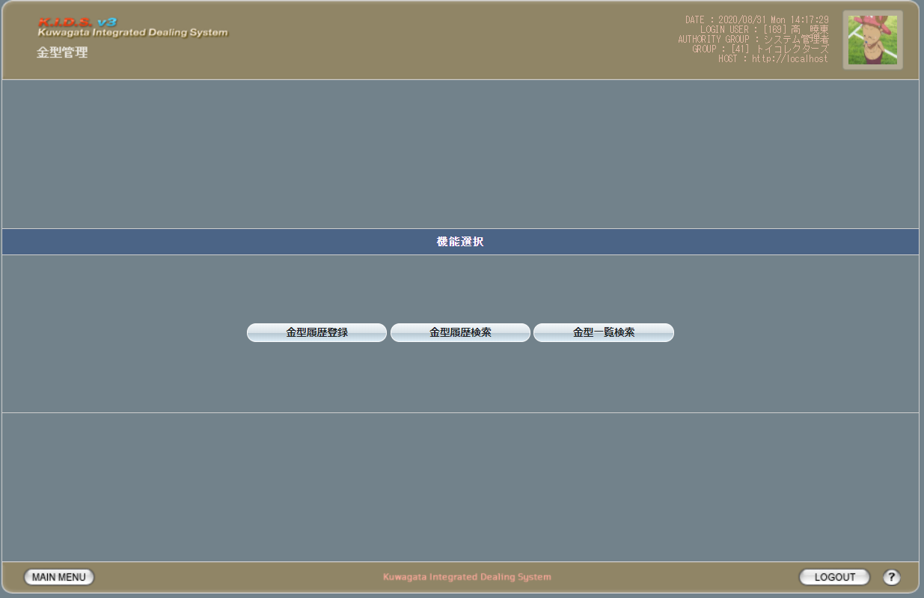

項目定義
No. | 名称 |  |  | 部品 |  | I/O | 必須 | 形式 |  | 桁数 | 下限 | 上限 | 初期値
1 | 金型履歴登録 |  |  | ボタン |  | I | - | - |  | - | - | - | 固定値[金型履歴登録]
2 | 金型履歴検索 |  |  | ボタン |  | I | - | - |  | - | - | - | 固定値[金型履歴検索]
3 | 金型一覧検索 |  |  | ボタン |  | I | - | - |  | - | - | - | 固定値[金型一覧検索]

動作定義
No. | 項目 |  |  |  | 動作 |  |  |  | 処理
1 | 金型履歴登録 |  |  |  | クリック |  |  |  | 金型履歴登録画面(U-11-01)に同ウィンドウで遷移する
2 | 金型履歴検索 |  |  |  | クリック |  |  |  | 金型履歴検索画面(U-11-02)に同ウィンドウで遷移する
3 | 金型一覧検索 |  |  |  | クリック |  |  |  | 金型一覧検索画面(U-11-03)に同ウィンドウで遷移する

金型履歴登録
画面定義
共通情報 |  |  | プロジェクト名 |  | 株式会社クワガタ様向け KID'S 受発注機能改修 |  |  |  |  |  |  |  |  |  |  | 作成者 |  |  | solcom
 |  |  | システム名 |  | Kuwagata Integrated Dealing System (KID'S) |  |  |  |  |  |  |  |  |  |  | 作成日付 |  |  | 2019-02-19
 |  |  | 工程名 |  | 基本設計 |  |  |  |  |  |  |  |  |  |  | バージョン |  |  | 0.6
 |  |  | ドキュメントID |  | KIDS0002 |  |  |  |  |  |  |  |  |  |  | 更新者
 |  |  | ドキュメント名 |  | 基本設計 画面設計書 |  |  |  |  |  |  |  |  |  |  | 更新日付
書誌情報 |  |  | 画面ID |  | U-11-01
 |  |  | 画面の名称 |  | 金型履歴登録
 |  |  | 概要 |  | 金型履歴を登録する画面。本画面は元画面(「メインメニュー」U-00-03もしくは「金型履歴管理メニュー」U-11-00)と同じウィンドウで表示する。

URL |  | mm/regist/index.php
画面レイアウト

 | ヘッダー部
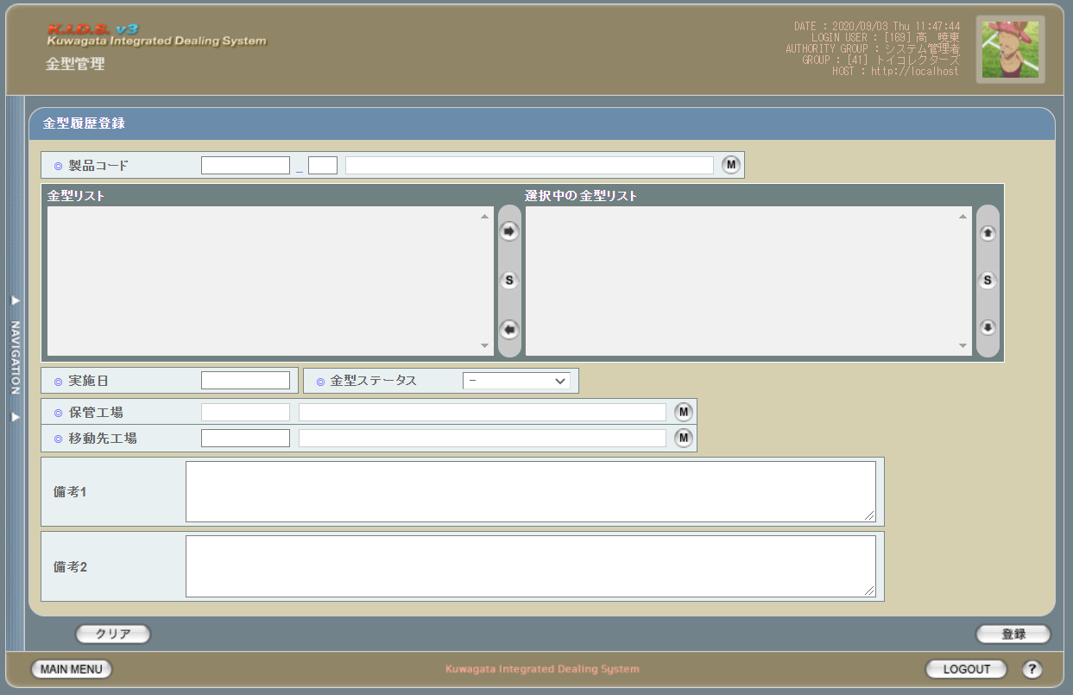

派生画面
1 | U-11-01-0 |  | 金型履歴登録（エラー） |  | 日付等入力値のフォーマットに制限がある項目においてバリデーションエラーが発生した場合に通知する画面。この画面は前画面(U-06-02)上に表示するJavaScript制御のアラートボックスである。

画面レイアウト

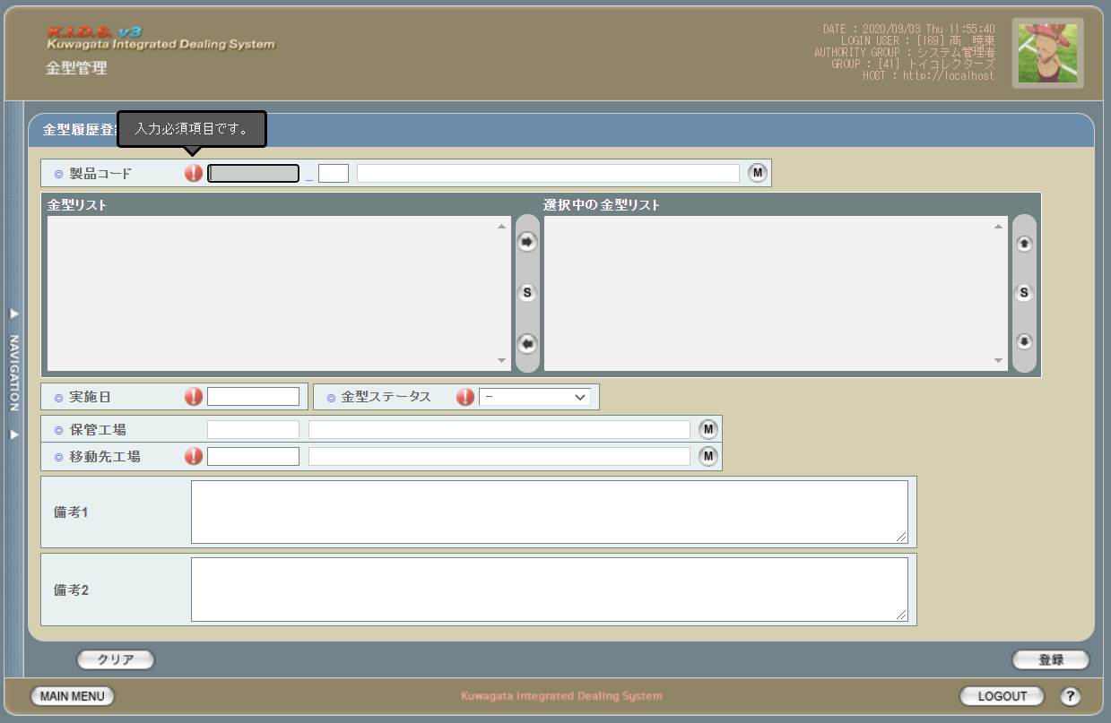

1 | U-11-01-1 |  | 登録確認画面 |  | 金型履歴データの登録処理の最終確認を促す画面。金型履歴登録画面から遷移する。

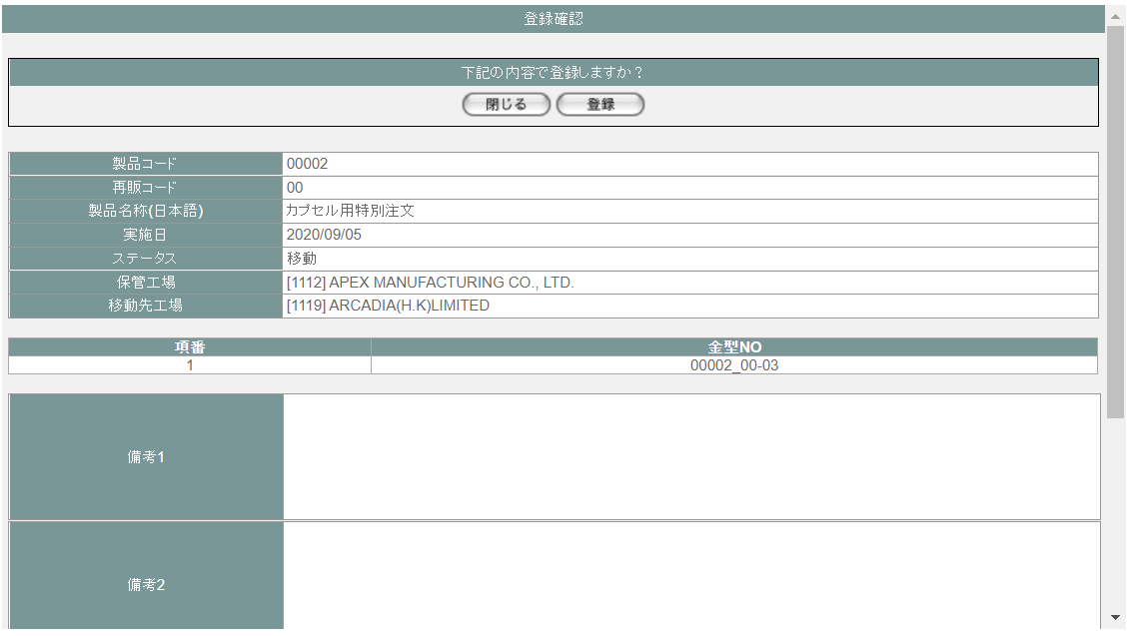
 |  |  |  |  |  |  |  |  |  |  |  |  |  |  |  | 画面要素
 |  |  |  |  |  |  |  |  |  |  |  |  |  |  |  | 1 | 「閉じる」ボタン
 |  |  |  |  |  |  |  |  |  |  |  |  |  |  |  |  | このダイアログを閉じて金型履歴登録画面(U-11-01)表示状態に戻る。データ等への影響は存在しない。

 |  |  |  |  |  |  |  |  |  |  |  |  |  |  |  | 2 | 「登録」ボタン
 |  |  |  |  |  |  |  |  |  |  |  |  |  |  |  |  | このダイアログを閉じて金型履歴登録完了画面(U-11-01-2)に遷移する。

2 | U-11-01-2 |  | 登録完了画面 |  | 金型履歴データの登録結果を通知する画面。登録確認画面から遷移する。

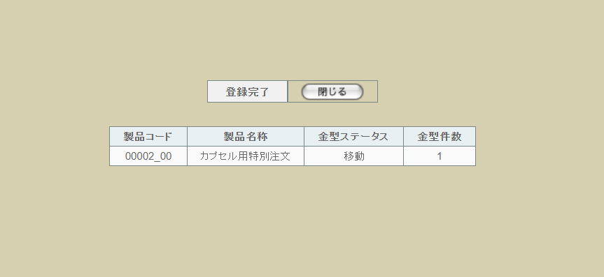
 |  |  |  |  |  |  |  |  |  |  |  |  |  |  |  | 画面要素
 |  |  |  |  |  |  |  |  |  |  |  |  |  |  |  | 1 | 「閉じる」ボタン
 |  |  |  |  |  |  |  |  |  |  |  |  |  |  |  |  | このダイアログを閉じて金型履歴登録画面(U-11-01)に遷移する。 ※遷移した画面は全項目クリア状態である

3 | U-12-01-3 |  | 登録エラー画面 |  | 金型帳票データの登録時にエラーが発生したことを通知する画面。前画面(U-12-01-1)と同ダイアログ上で遷移する。
画面レイアウト


1
 |  |  |  |  |  |  |  |  |  |  |  |  |  |  |  | 画面要素
 |  |  |  |  |  |  |  |  |  |  |  |  |  |  |  | 1 | エラーメッセージ
 |  |  |  |  |  |  |  |  |  |  |  |  |  |  |  |  | エラーの内容が表示される。
 |  |  |  |  |  |  |  |  |  |  |  |  |  |  |  |  | エラー内容ごとに固有メッセージがあり、
 |  |  |  |  |  |  |  |  |  |  |  |  |  |  |  |  | 画面からの編集は不可。
 |  |  |  |  |  |  |  |  |  |  |  |  |  |  |  | 2 | 「閉じる」ボタン
 |  |  |  |  |  |  |  |  |  |  |  |  |  |  |  |  | このダイアログを閉じて金型帳票登録画面(U-12-01)表示状態に戻る。データ等への影響は存在しない。
2

項目定義
No. | 名称 |  |  | 部品 |  |  | I/O | 必須 | 形式 |  |  |  | 桁数 | 下限 | 上限 | 初期値
U-11-01 金型履歴登録画面
ヘッダ入力部
1 | 製品コード |  |  | テキストボックス |  |  | I | 〇 | 半角英数字 |  |  |  | - | - | -
2 | 再販コード |  |  | テキストボックス |  |  | I | 〇 | 半角英数字 |  |  |  | - | - | -
3 | 製品名称 |  |  | テキストボックス |  |  | O | 〇 | 編集不可 |  |  |  | - | - | -
4 | 製品検索 |  |  | ボタン |  |  | I | - | - |  |  |  | - | - | - | ボタン画像
5 | 金型リスト |  |  | プルダウン |  |  | I | 〇 | - |  |  |  | - | - | - | -
6 | 検索対象の金型NO |  |  | プルダウン |  |  | I | 〇 | - |  |  |  | - | - | - | -
7 | 右へ移動 |  |  | ボタン |  |  | I | - | - |  |  |  | - | - | - | ボタン画像
8 | 全件選択【1】 |  |  | ボタン |  |  | I | - | - |  |  |  | - | - | - | ボタン画像
9 | 左へ移動 |  |  | ボタン |  |  | I | - | - |  |  |  | - | - | - | ボタン画像
10 | 上へ移動 |  |  | ボタン |  |  | I | - | - |  |  |  | - | - | - | ボタン画像
11 | 全件選択【2】 |  |  | ボタン |  |  | I | - | - |  |  |  | - | - | - | ボタン画像
12 | 下へ移動 |  |  | ボタン |  |  | I | - | - |  |  |  | - | - | - | ボタン画像
13 | 実施日 |  |  | テキストボックス |  |  | I | 〇 | yyyy/mm/dd |  |  |  | - | - | - | -
14 | 金型ステータス |  |  | テキストボックス |  |  | I | 〇 | 選択肢： - 10：移動版 20：返却版 30：廃棄版 |  |  |  | - | - | - | -
15 | 保管工場コード |  |  | プルダウン |  |  | I | 〇 | 半角英数字 |  |  |  | - | - | - | m_companyからstrcompanydisplaycodeを取得
16 | 保管工場名 |  |  | プルダウン |  |  | O | 〇 | 編集不可 |  |  |  | - | - | - | m_companyからstrcompanydisplaynameを取得
17 | 保管工場検索 |  |  | ボタン |  |  | - | - | - |  |  |  | - | - | - | ボタン画像
18 | 移動先工場コード |  |  | テキストボックス |  |  | I | 〇 | 半角英数字 |  |  |  | - | - | - | m_companyからstrcompanydisplaycodeを取得
19 | 移動先工場名 |  |  | テキストボックス |  |  | O | 〇 | 編集不可 |  |  |  | - | - | - | m_companyからstrcompanydisplaynameを取得
20 | 移動先工場検索 |  |  | ボタン |  |  | I | - | - |  |  |  | - | - | - | ボタン画像
21 | 備考1 |  |  | プルダウン |  |  | I | - | - |  |  |  | - | - | - | -
22 | 備考2 |  |  | テキストボックス |  |  | I | - | - |  |  |  | - | - | - | -
23 | クリア |  |  | ボタン |  |  | I | - | - |  |  |  | - | - | - | -
24 | 登録 |  |  | ボタン |  |  | I | - | - |  |  |  | - | - | - | -
U-11-01-1 金型履歴登録確認画面
25 | 閉じる |  |  | ボタン |  |  | I | - | - |  |  |  | - | - | - | ボタン画像
26 | 登録 |  |  | ボタン |  |  | I | - | - |  |  |  | - | - | - | ボタン画像
27 | 製品コード |  |  | ラベル |  |  | O | - | - |  |  |  | - | - | - | 登録画面に入力した製品コード
28 | 再販コード |  |  | ラベル |  |  | O | - | - |  |  |  | - | - | - | 登録画面に入力した再販コード
29 | 製品名称（日本語） |  |  | ラベル |  |  | O | - | - |  |  |  | - | - | - | 登録画面に入力した製品名称
30 | 実施日 |  |  | ラベル |  |  | O | - | - |  |  |  | - | - | - | 登録画面に入力した実施日
31 | ステータス |  |  | ラベル |  |  | O | - | - |  |  |  | - | - | - | 登録画面に入力した金型ステータス
32 | 保管工場 |  |  | ラベル |  |  | O | - | [code] name |  |  |  | - | - | - | 登録画面に入力した保管工場
33 | 移動先工場 |  |  | ラベル |  |  | I | - | [code] name |  |  |  | - | - | - | 登録画面に入力した移動先工場
金型一覧
34 | 項番 |  |  | ラベル |  |  | O | - | - |  |  |  | - | - | - | 画面表示上の順序(データとしての意味はない)
35 | 金型NO |  |  | ラベル |  |  | O | - | - |  |  |  | - | - | - | 登録画面に入力した金型NO
36 | 備考1 |  |  | ラベル |  |  | O | - | - |  |  |  | - | - | - | 登録画面に入力した備考１
37 | 備考2 |  |  | テキストボックス |  |  | I | - | - |  |  |  | - | - | - | 登録画面に入力した備考２
U-11-01-2 金型履歴登録完了画面
38 | 完了メッセージ |  |  | ラベル |  |  | O | - | - |  |  |  | - | - | - | 固定値「登録完了」
39 | 閉じる |  |  | ボタン |  |  | I | - | - |  |  |  | - | - | - | 固定値「閉じる」
40 | 製品コード |  |  | ラベル |  |  | O | - | - |  |  |  | - | - | - | 登録された製品コード
41 | 製品名称 |  |  | ラベル |  |  | O | - | - |  |  |  | - | - | - | 登録された製品名称
42 | 金型ステータス |  |  | ラベル |  |  | O | - | - |  |  |  | - | - | - | 登録された金型ステータス,m_businesscode.businesscodename='金型ステータス'で取得したm_businesscode.description
43 | 金型件数 |  |  | ラベル |  |  | O | - | - |  |  |  | - | - | - | 登録された金型NOの件数

動作定義
No. | 項目 |  |  |  |  | 動作 |  |  |  |  | 処理
U-11-01 金型履歴登録画面
1 | 製品コード |  |  |  |  | 変更 |  |  |  |  | 処理定義「製品取得」、処理定義「金型リスト取得」、処理定義「金型一覧設定」を行う
2 | 再販コード |  |  |  |  | 変更 |  |  |  |  | 処理定義「製品取得」、処理定義「金型リスト取得」、処理定義「金型一覧設定」を行う
3 | 右へ移動 |  |  |  |  | クリック |  |  |  |  | 金型リストプルダウンに選択された金型NOを検索対象の金型NOプルダウンに移動し、 処理定義「金型一覧設定」を行う
4 | 全件選択【1】 |  |  |  |  | クリック |  |  |  |  | 金型リストプルダウンにある金型NOをすべて選択する
5 | 左へ移動 |  |  |  |  | クリック |  |  |  |  | 検索対象の金型NOプルダウンに選択された金型NOを金型リストプルダウンに移動し、 処理定義「金型一覧設定」を行う。
6 | 上へ移動 |  |  |  |  | クリック |  |  |  |  | 検索対象の金型NOプルダウンに選択された金型NOを直上の行と入れ替える 金型一覧に、検索対象の金型NOプルダウンに選択された金型NOに応じるデータを一つ上に移動する
7 | 全件選択【2】 |  |  |  |  | クリック |  |  |  |  | 検索対象の金型NOプルダウンにある金型NOをすべて選択する
8 | 下へ移動 |  |  |  |  | クリック |  |  |  |  | 検索対象の金型NOプルダウンに選択された金型NOを直下の行と入れ替える 金型一覧に、検索対象の金型NOプルダウンに選択された金型NOに応じるデータを一つ下に移動する
9 | 金型ステータス |  |  |  |  | 変更 |  |  |  |  | 処理定義「金型ステータス変更」を行う
10 | 製品検索ボタン |  |  |  |  | クリック |  |  |  |  | 製品検索画面(C-00-10)を表示。選択された製品の製品コード、再販コード、名称をテキストボックスに反映する。 処理定義「金型リスト取得」
11 | 保管工場マスタボタン |  |  |  |  | クリック |  |  |  |  | 工場検索画面(C-00-07)を表示。選択された工場のコード、名称をテキストボックスに反映する。
12 | 移動先工場マスタボタン |  |  |  |  | クリック |  |  |  |  | 工場検索画面(C-00-07)を表示。選択された工場のコード、名称をテキストボックスに反映する。
13 | クリア |  |  |  |  | クリック |  |  |  |  | 本画面(U-11-01)の各要素を初期状態に戻る
14 | 登録 |  |  |  |  | クリック |  |  |  |  | 処理定義「バリデーションチェック」を行い、本画面(U-11-01)をロックし、金型履歴登録確認画面（U-11-01-1）を別ウィンドウで開く。
U-11-01-1 金型履歴登録確認画面
15 | 閉じる |  |  |  |  | クリック |  |  |  |  | 本画面(U-11-01-1)を閉じて前画面(U-11-01)表示状態に戻る
16 | 登録 |  |  |  |  | クリック |  |  |  |  | 処理定義「登録」を実行する。
U-11-01-2 金型履歴登録完了画面
17 | 閉じる |  |  |  |  | クリック |  |  |  |  | 本画面(U-11-01-2)を閉じて前画面(U-11-01)表示状態に戻る

処理定義
No. | 処理名 |  |  |  |  | 処理内容
1 | 製品取得 |  |  |  |  | 1 | 入力した製品コード、再販コードで製品マスタを取得する
 |  |  |  |  |  | 2 | 製品マスタの再販コードを本画面の製品コード、製品名称を本画面の製品名称に設定する
2 | 金型リスト取得 |  |  |  |  | 1 | 金型リストプルダウン、検索対象の金型NOプルダウンにの要素を削除する
 |  |  |  |  |  | 2 | 入力された製品コード、再販コードによりm_mold.moldnoを取得する
 |  |  |  |  |  | 3 | 取得した金型NOの中に、以下の金型NOを除外して、金型リストプルダウンに設定する
 |  |  |  |  |  |  | ・t_moldhistory.status=10：移動／20：返却、且つ現在時刻より未来の実施日のt_moldhistory.moldno
 |  |  |  |  |  |  | ・m_moldreport.status=00：未完了のm_moldreportに紐づくt_moldreportdetail.moldno
 |  |  |  |  |  |  | ・t_moldhistory.status=30：廃棄のt_moldhistory.moldno
3 | 金型一覧設定 |  |  |  |  | 1 | 金型一覧にの要素を削除する
 |  |  |  |  |  | 2 | 検索対象の金型NOプルダウンに表示された金型NOを金型一覧に追加する
4 | 金型ステータス変更 |  |  |  |  | 1 | 帳票区分が30：廃棄版の場合、本画面の下記要素を非活性化に設定する
 |  |  |  |  |  |  | ・保管工場、移動先工場
 |  |  |  |  |  | 2 | 帳票区分が30：廃棄版以外の場合、本画面の下記要素を活性化に戻す
 |  |  |  |  |  |  | ・保管工場、移動先工場
5 | バリデーションチェック |  |  |  |  | 1 | 必須項目が未入力の場合、下記のエラーメッセージNo.1をセットする
 |  |  |  |  |  | 2 | 実施日のいずれか1件以上が正規表現「/(19[0-9]{2}|2[0-9]{3})\/(0[1-9]|1[0-2])\/([0-2][0-9]|3[0-1])/」に一致しない場合、下記のエラーメッセージNo.2をセットする

 |  |  |  |  |  | 3 | 実施日のいずれか1件以上が存在しない日付(2/31等)の場合、下記のエラーメッセージNo.2をセットする
 |  |  |  |  |  | 4 | 保管工場は、移動先工場と同じ設定された場合、エラーメッセージNo.3をセットする
 |  |  |  |  |  | 5 | 金型NOに応じるt_moldhistoryデータを取得する
 |  |  |  |  |  | 6 | 金型NOに応じるm_moldreport、t_moldreportdetailデータを取得する
 |  |  |  |  |  | 7 | エラーメッセージがセットされている場合、金型履歴修正エラー画面(U-11-01-1)を開く
 |  |  |  |  |  | 8 | エラーなしの場合、取得したt_moldhistory.moldno,historyno,revisionのハッシュ値をdigest_historyに設定し、金型履歴登録確認画面に渡す
 |  |  |  |  |  | 9 | エラーなしの場合、取得したm_moldreport.moldreportid, m_moldreport.revision, m_moldreport.version, t_moldreportdetail.moldnoのハッシュ値をdigest_reportに設定し、金型履歴登録確認画面に渡す
6 | 登録 |  |  |  |  | 1 | トランザクション開始する
 |  |  |  |  |  | 2 | 下記のテーブルをロックする
 |  |  |  |  |  |  | ・m_moldreport
 |  |  |  |  |  |  | ・t_moldreportdetail
 |  |  |  |  |  |  | ・t_moldreportrelation
 |  |  |  |  |  |  | ・t_moldhistory
 |  |  |  |  |  | 3 | 金型NOに応じるt_moldhistoryデータを取得する
 |  |  |  |  |  |  | 取得したt_moldhistory.moldno,historyno,revisionのハッシュ値とPOSTパラメータのdigest_historyと一致しない場合、エラーメッセージを表示したエラー画面に遷移する

 |  |  |  |  |  |  | 「ＤＢエラー 選択された金型情報が変更されています。」
 |  |  |  |  |  | 4 | 金型NOに応じるm_moldreport、t_moldreportdetailデータを取得する
 |  |  |  |  |  |  | 取得したm_moldreport.moldreportid, m_moldreport.revision, m_moldreport.version, t_moldreportdetail.moldnoのハッシュ値とdigest_reportと一致しない場合、エラーメッセージを表示したエラー画面に遷移する

 |  |  |  |  |  |  | 「ＤＢエラー 選択された金型情報が変更されています。」
 |  |  |  |  |  | 5 | 親画面の出力明細一覧エリアに表示されている明細分、以下の処理を繰り返す。
 |  |  |  |  |  |  | 金型履歴登録確認画面の金型一覧に表示された分で、以下の仕様で金型履歴テーブルを新規登録する。
 |  |  |  |  |  |  | 論理テーブル名 |  |  | 金型履歴マスタ |  |  |  | 物理テーブル名 |  |  |  | t_moldhistory
 |  |  |  |  |  |  | 論理名 |  |  | 物理名 |  |  |  | 値
 |  |  |  |  |  |  | 金型NO |  |  | moldno |  |  |  | 金型履歴登録確認画面の金型NO
 |  |  |  |  |  |  | 履歴番号 |  |  | historyno |  |  |  | 0
 |  |  |  |  |  |  | 金型ステータス |  |  | status |  |  |  | 金型履歴登録確認画面の金型ステータス
 |  |  |  |  |  |  | 実施日 |  |  | actiondate |  |  |  | 金型履歴登録確認画面の実施日
 |  |  |  |  |  |  | 保管元工場 |  |  | sourcefactory |  |  |  | 金型履歴登録確認画面の保管工場で取得したm_company.lngcompanycode
 |  |  |  |  |  |  | 移動先工場 |  |  | destinationfactory |  |  |  | 金型履歴登録確認画面の移動先工場で取得したm_company.lngcompanycode
 |  |  |  |  |  |  | 備考１ |  |  | remark1 |  |  |  | 金型履歴登録確認画面の備考１
 |  |  |  |  |  |  | 備考２ |  |  | remark2 |  |  |  | 金型履歴登録確認画面の備考２
 |  |  |  |  |  |  | 備考３ |  |  | remark3 |  |  |  | 金型履歴登録確認画面の備考３
 |  |  |  |  |  |  | 備考４ |  |  | remark4 |  |  |  | 金型履歴登録確認画面の備考４
 |  |  |  |  |  |  | 作成日 |  |  | created |  |  |  | システム時刻
 |  |  |  |  |  |  | 作成者 |  |  | createby |  |  |  | ログインユーザー情報のユーザーコード
 |  |  |  |  |  |  | 更新日 |  |  | updated |  |  |  | システム時刻
 |  |  |  |  |  |  | 更新者 |  |  | updateby |  |  |  | ログインユーザー情報のユーザーコード
 |  |  |  |  |  |  | バージョン |  |  | version |  |  |  | 0
 |  |  |  |  |  |  | 削除フラグ |  |  | deleteflag |  |  |  | FALSE
 |  |  |  |  |  | 6 | 上記の処理が失敗の場合、エラーメッセージを表示したエラー画面に遷移する
 |  |  |  |  |  | 7 | 上記の処理が成功の場合、金型履歴登録完了画面に遷移する

エラーメッセージ
No. | エラー内容 |  |  |  |  |  |  |  |  |  |  | エラーメッセージ ※
1 | バリデーションチェックNo.1でエラーが発生した場合 |  |  |  |  |  |  |  |  |  |  | 入力必須項目です。
2 | バリデーションチェックNo.2、3でエラーが発生した場合 |  |  |  |  |  |  |  |  |  |  | yyyy/mm/dd形式かつ有効な日付を入力してください。
3 | バリデーションチェックNo.4でエラーが発生した場合 |  |  |  |  |  |  |  |  |  |  | 移動先工場に保管元工場と同じ工場を指定することはできません。

金型履歴検索
画面定義
共通情報 |  |  |  | プロジェクト名 |  | 株式会社クワガタ様向け KID'S 受発注機能改修 |  |  |  |  |  |  |  |  | 作成者 | solcom
 |  |  |  | システム名 |  | Kuwagata Integrated Dealing System (KID'S) |  |  |  |  |  |  |  |  | 作成日付 | 2019-02-19
 |  |  |  | 工程名 |  | 基本設計 |  |  |  |  |  |  |  |  | バージョン | 0.6
 |  |  |  | ドキュメントID |  | KIDS0002 |  |  |  |  |  |  |  |  | 更新者
 |  |  |  | ドキュメント名 |  | 基本設計 画面設計書 |  |  |  |  |  |  |  |  | 更新日付
書誌情報 |  |  |  | 画面ID |  | U-11-02
 |  |  |  | 画面の名称 |  | 金型履歴検索
 |  |  |  | 概要 |  | 登録された金型履歴データの検索を行う画面。本画面は元画面(「金型管理メニュー」U-11-00)と同ウィンドウで遷移する。

URL |  | mm/list/result/index.php
画面レイアウト
新レイアウト

 | 「1」
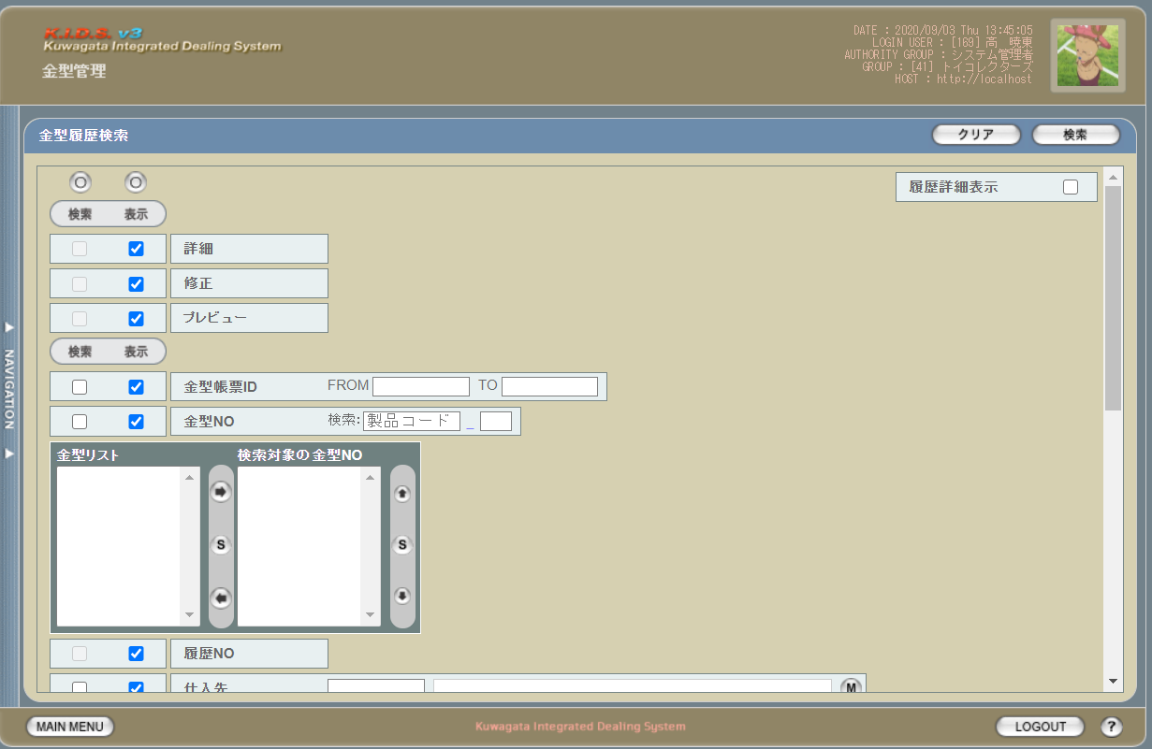

 | 「2」
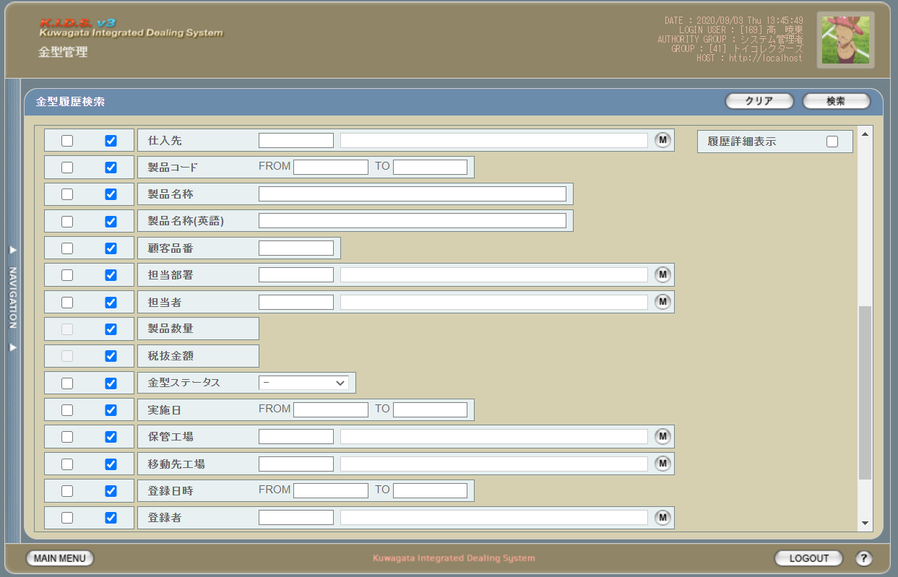

 | 「3」
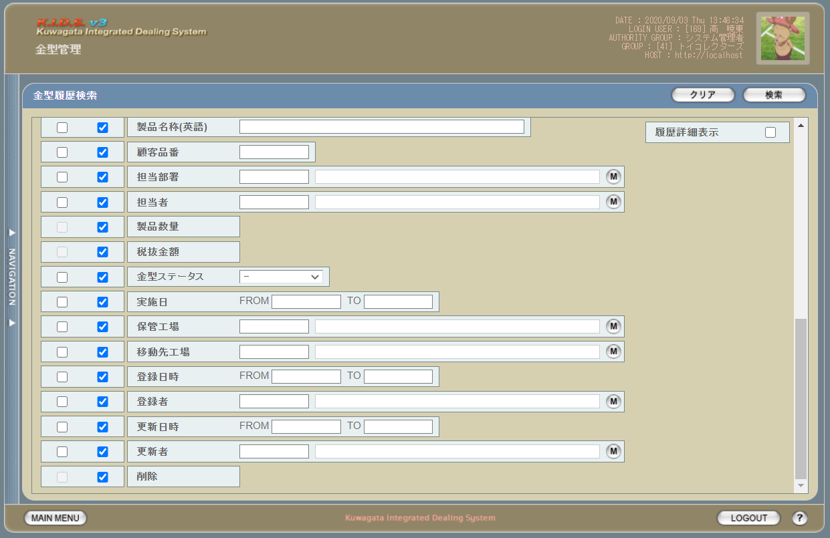

派生画面
1 | U-11-02-1 |  |  | 金型履歴検索（エラー） |  |  | 日付・製品コード等、入力値のフォーマットに制限がある項目においてバリデーションエラーが発生した場合に通知する画面。この画面は前画面(U-11-07)上に表示するJavaScript制御のアラートボックスである。

画面レイアウト
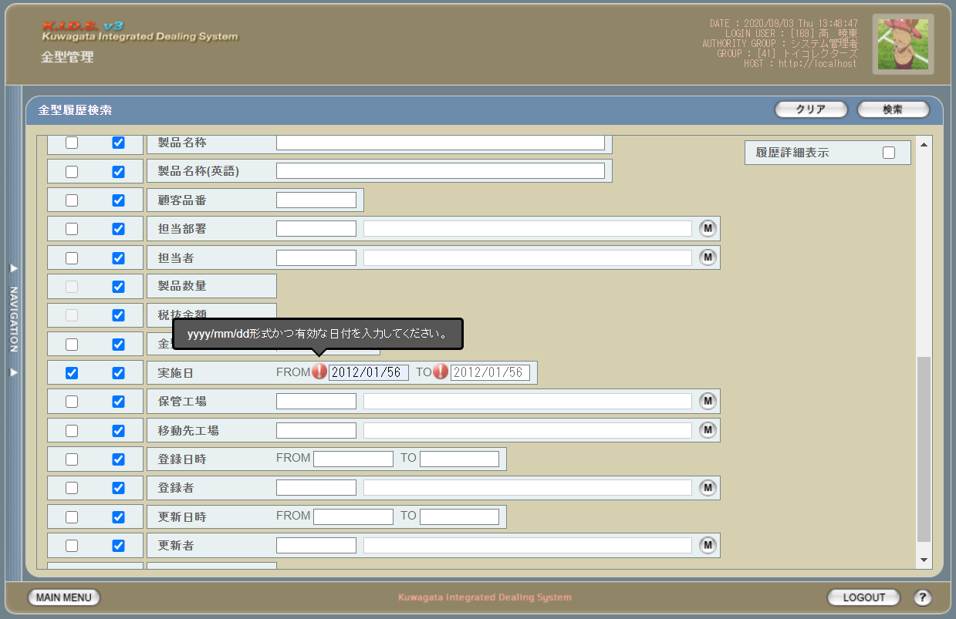

2 | U-11-02-2 |  |  | エラー画面 |  |  | 検索結果が多すぎる・DBアクセスエラー発生等、何らかの理由で検索が成功しなかったことを通知する画面。この画面は前画面(U-11-07)とは別ウィンドウで表示する。

画面レイアウト

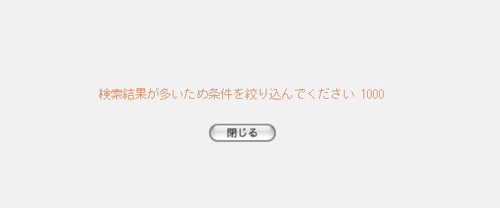

項目定義
No. | 名称 |  |  |  | 部品 |  |  | I/O | 必須 | 形式 |  | 桁数 | 下限 | 上限 | 初期値
U-11-02 金型履歴検索画面
1 | クリア |  |  |  | ボタン |  |  | I | - | - |  | - | - | - | 固定値「クリア」
2 | 検索 |  |  |  | ボタン |  |  | I | - | - |  | - | - | - | 固定値「検索」
3 | 検索全項目切替 |  |  |  | ボタン |  |  | I | - | - |  | - | - | - | OFF
4 | 履歴詳細表示 |  |  |  | チェックボックス |  |  | I | - | - |  | - | - | - | OFF
5 | 詳細（検索条件） |  |  |  | チェックボックス |  |  | O | - | 編集不可 |  | - | - | - | OFF
6 | 詳細（表示項目） |  |  |  | チェックボックス |  |  | I | - | - |  | - | - | - | ON
7 | 修正（検索条件） |  |  |  | チェックボックス |  |  | O | - | 編集不可 |  | - | - | - | OFF
8 | 修正（表示項目） |  |  |  | チェックボックス |  |  | I | - | - |  | - | - | - | ON
9 | プレビュー（検索条件） |  |  |  | チェックボックス |  |  | O | - | 編集不可 |  | - | - | - | OFF
10 | プレビュー（表示項目） |  |  |  | チェックボックス |  |  | I | - | - |  | - | - | - | ON
11 | 金型帳票ID（検索項目） |  |  |  | チェックボックス |  |  | I | - | - |  | - | - | - | OFF
12 | 金型帳票ID（表示項目） |  |  |  | チェックボックス |  |  | I | - | - |  | - | - | - | OFF
13 | 金型NO（検索項目） |  |  |  | チェックボックス |  |  | I | - | - |  | - | - | - | OFF
14 | 金型NO（表示項目） |  |  |  | チェックボックス |  |  | I | - | - |  | - | - | - | OFF
15 | 履歴NO（検索項目） |  |  |  | チェックボックス |  |  | I | - | 編集不可 |  | - | - | - | OFF
16 | 履歴NO（表示項目） |  |  |  | チェックボックス |  |  | I | - | - |  | - | - | - | OFF
17 | 仕入先（検索項目） |  |  |  | チェックボックス |  |  | I | - | - |  | - | - | - | OFF
18 | 仕入先（表示項目） |  |  |  | チェックボックス |  |  | I | - | - |  | - | - | - | OFF
19 | 製品コード（検索項目） |  |  |  | チェックボックス |  |  | I | - | - |  | - | - | - | OFF
20 | 製品コード（表示項目） |  |  |  | チェックボックス |  |  | I | - | - |  | - | - | - | OFF
21 | 製品名称（検索項目） |  |  |  | チェックボックス |  |  | I | - | - |  | - | - | - | OFF
22 | 製品名称（表示項目） |  |  |  | チェックボックス |  |  | I | - | - |  | - | - | - | OFF
23 | 製品名称（英語）（検索項目） |  |  |  | チェックボックス |  |  | I | - | - |  | - | - | - | OFF
24 | 製品名称（英語）（表示項目） |  |  |  | チェックボックス |  |  | I | - | - |  | - | - | - | OFF
25 | 顧客品番（検索項目） |  |  |  | チェックボックス |  |  | I | - | - |  | - | - | - | OFF
26 | 顧客品番（表示項目） |  |  |  | チェックボックス |  |  | I | - | - |  | - | - | - | OFF
27 | 担当部署（検索項目） |  |  |  | チェックボックス |  |  | I | - | - |  | - | - | - | OFF
28 | 担当部署（表示項目） |  |  |  | チェックボックス |  |  | I | - | - |  | - | - | - | OFF
29 | 担当者（検索項目） |  |  |  | チェックボックス |  |  | I | - | - |  | - | - | - | OFF
30 | 担当者（表示項目） |  |  |  | チェックボックス |  |  | I | - | - |  | - | - | - | OFF
31 | 製品数量（検索項目） |  |  |  | チェックボックス |  |  | I | - | 編集不可 |  | - | - | - | OFF
32 | 製品数量（表示項目） |  |  |  | チェックボックス |  |  | I | - | - |  | - | - | - | OFF
33 | 税抜金額（検索項目） |  |  |  | チェックボックス |  |  | I | - | 編集不可 |  | - | - | - | OFF
34 | 税抜金額（表示項目） |  |  |  | チェックボックス |  |  | I | - | - |  | - | - | - | OFF
35 | 金型ステータス（検索項目） |  |  |  | チェックボックス |  |  | I | - | - |  | - | - | - | OFF
36 | 金型ステータス（表示項目） |  |  |  | チェックボックス |  |  | I | - | - |  | - | - | - | OFF
37 | 実施日（検索項目） |  |  |  | チェックボックス |  |  | I | - | - |  | - | - | - | OFF
38 | 実施日（表示項目） |  |  |  | チェックボックス |  |  | I | - | - |  | - | - | - | OFF
39 | 保管工場（検索項目） |  |  |  | チェックボックス |  |  | I | - | - |  | - | - | - | OFF
40 | 保管工場（表示項目） |  |  |  | チェックボックス |  |  | I | - | - |  | - | - | - | OFF
41 | 移動先工場（検索項目） |  |  |  | チェックボックス |  |  | I | - | - |  | - | - | - | OFF
42 | 移動先工場（表示項目） |  |  |  | チェックボックス |  |  | I | - | - |  | - | - | - | OFF
43 | 登録日時（検索項目） |  |  |  | チェックボックス |  |  | I | - | - |  | - | - | - | OFF
44 | 登録日時（表示項目） |  |  |  | チェックボックス |  |  | I | - | - |  | - | - | - | OFF
45 | 登録者（検索項目） |  |  |  | チェックボックス |  |  | I | - | - |  | - | - | - | OFF
46 | 登録者（表示項目） |  |  |  | チェックボックス |  |  | I | - | - |  | - | - | - | OFF
47 | 更新日時（検索項目） |  |  |  | チェックボックス |  |  | I | - | - |  | - | - | - | OFF
48 | 更新日時（表示項目） |  |  |  | チェックボックス |  |  | I | - | - |  | - | - | - | OFF
49 | 更新者（検索項目） |  |  |  | チェックボックス |  |  | I | - | - |  | - | - | - | OFF
50 | 更新者（表示項目） |  |  |  | チェックボックス |  |  | I | - | - |  | - | - | - | OFF
51 | 金型帳票IDFROM |  |  |  | テキストボックス |  |  | I | - | - |  | - | - | - | -
52 | 金型帳票IDTO |  |  |  | テキストボックス |  |  | I | - | - |  | - | - | - | -
53 | 製品コード |  |  |  | テキストボックス |  |  | I | - | - |  | - | - | - | -
54 | 再販コード |  |  |  | テキストボックス |  |  | I | - | - |  | - | - | - | -
55 | 金型リスト |  |  |  | プルダウン |  |  | I | - | - |  | - | - | - | -
56 | 検索対象の金型NO |  |  |  | プルダウン |  |  | I | - | - |  | - | - | - | -
57 | 右へ移動 |  |  |  | ボタン |  |  | I | - | - |  | - | - | - | -
58 | 全件選択【1】 |  |  |  | ボタン |  |  | I | - | - |  | - | - | - | -
59 | 左へ移動 |  |  |  | ボタン |  |  | I | - | - |  | - | - | - | -
60 | 上へ移動 |  |  |  | ボタン |  |  | I | - | - |  | - | - | - | -
61 | 全件選択【2】 |  |  |  | ボタン |  |  | I | - | - |  | - | - | - | -
62 | 下へ移動 |  |  |  | ボタン |  |  | I | - | - |  | - | - | - | -
63 | 仕入先コード |  |  |  | テキストボックス |  |  | I | - | 半角英数字 |  | 3 | - | - | m_companyからstrcompanydisplaycodeを取得
64 | 仕入先名 |  |  |  | テキストボックス |  |  | I | - | 直接入力不可 |  | - | - | - | m_companyからstrcompanydisplaynameを取得
65 | 仕入先検索 |  |  |  | ボタン |  |  | I | - | - |  | - | - | - | ボタン画像
66 | 製品コードFORM |  |  |  | テキストボックス |  |  | I | - | 半角数字 |  | 5 | - | - | -
67 | 製品コードTO |  |  |  | テキストボックス |  |  | I | - | 半角数字 |  | 5 | - | - | -
68 | 製品名称 |  |  |  | テキストボックス |  |  | I | - | - |  | - | - | - | -
69 | 製品名称（英語） |  |  |  | テキストボックス |  |  | I | - | - |  | - | - | - | -
70 | 顧客品番 |  |  |  | テキストボックス |  |  | I | - | - |  | 3 | - | - | m_userからstruserdisplaycodeを取得
71 | 担当部署コード |  |  |  | テキストボックス |  |  | I | - | 半角英数字 |  | 2 | - | - | m_groupからstrgroupdisplaycodeを取得
72 | 担当部署名 |  |  |  | テキストボックス |  |  | I | - | 直接入力不可 |  | - | - | - | m_groupからstrgroupdisplaynameを取得
73 | 部門マスタボタン |  |  |  | ボタン |  |  | I | - | - |  | - | - | - | ボタン画像
74 | 担当者コード |  |  |  | テキストボックス |  |  | I | - | 半角英数字 |  | 3 | - | - | m_userからm_grouprelationを介してm_group.lnggroupcodeに紐づくstruserdisplaycodeを取得
75 | 担当者名 |  |  |  | テキストボックス |  |  | I | - | 直接入力不可 |  | - | - | - | m_userからm_grouprelationを介してm_group.lnggroupcodeに紐づくstruserdisplaynameを取得
76 | 担当者マスタボタン |  |  |  | ボタン |  |  | I | - | - |  | - | - | - | ボタン画像
77 | 金型ステータス |  |  |  | プルダウン |  |  | I | - | - |  | - | - | - | -
78 | 実施日FROM |  |  |  | テキストボックス |  |  | I | - | yyyy/mm/dd |  | 4+2+2 | - | - | -
79 | 実施日TO |  |  |  | テキストボックス |  |  | I | - | yyyy/mm/dd |  | 4+2+2 | - | - | -
80 | 保管工場コード |  |  |  | テキストボックス |  |  | I | - | 半角英数字 |  | - | - | - | m_companyからstrcompanydisplaycodeを取得
81 | 保管工場名 |  |  |  | テキストボックス |  |  | I | - | 直接入力不可 |  | - | - | - | m_companyからstrcompanydisplaynameを取得
82 | 保管工場マスタボタン |  |  |  | ボタン |  |  | I | - | - |  | - | - | - | ボタン画像
83 | 移動先工場コード |  |  |  | テキストボックス |  |  | I | - | 半角英数字 |  | - | - | - | m_companyからstrcompanydisplaycodeを取得
84 | 移動先工場名 |  |  |  | テキストボックス |  |  | I | - | 直接入力不可 |  | - | - | - | m_companyからstrcompanydisplaynameを取得
85 | 移動先工場マスタボタン |  |  |  | ボタン |  |  | I | - | - |  | - | - | - | ボタン画像
86 | 登録日時FROM |  |  |  | テキストボックス |  |  | I | - | yyyy/mm/dd |  | 4+2+2 | - | - | -
87 | 登録日時TO |  |  |  | テキストボックス |  |  | I | - | yyyy/mm/dd |  | 4+2+2 | - | - | -
88 | 登録者コード |  |  |  | テキストボックス |  |  | I | - | 半角英数字 |  | - | - | - | m_userからstruserdisplaycodeを取得
89 | 登録者名 |  |  |  | テキストボックス |  |  | I | - | 直接入力不可 |  | - | - | - | m_userからstruserdisplaynameを取得
90 | 登録者マスタボタン |  |  |  | ボタン |  |  | I | - | - |  | - | - | - | ボタン画像
91 | 更新日時FROM |  |  |  | テキストボックス |  |  | I | - | yyyy/mm/dd |  | 4+2+2 | - | - | -
92 | 更新日時TO |  |  |  | テキストボックス |  |  | I | - | yyyy/mm/dd |  | 4+2+2 | - | - | -
93 | 更新者コード |  |  |  | テキストボックス |  |  | I | - | 半角英数字 |  | - | - | - | m_userからstruserdisplaycodeを取得
94 | 更新者名 |  |  |  | テキストボックス |  |  | I | - | 直接入力不可 |  | - | - | - | m_userからstruserdisplaynameを取得
95 | 更新者マスタボタン |  |  |  | ボタン |  |  | I | - | - |  | - | - | - | ボタン画像
U-11-07-2 エラー画面
96 | 閉じる |  |  |  | ボタン |  |  | I | - | - |  | - | - | - | 固定値「閉じる」
 | ※1 |  | 該当項目の検索条件チェックがONの場合必須。ただしFROMかTOのどちらかが入力されていればOKとする。
 | ※2 |  | 該当項目の検索条件チェックがONの場合必須

動作定義
No. | 項目 |  |  |  |  |  | 動作 |  |  |  | 処理
1 | クリア |  |  |  |  |  | クリック |  |  |  | 入力欄をすべてクリアする
2 | 検索 |  |  |  |  |  | クリック |  |  |  | 処理定義「バリデーションチェック」、処理定義「検索処理」
3 | 検索全項目切替 |  |  |  |  |  | クリック |  |  |  | 全検索項目チェックのON/OFFを一律に切り替える
4 | 検索項目チェック |  |  |  |  |  | 切替 |  |  |  | チェックがONの項目を検索条件に含める
5 | 製品コード |  |  |  |  |  | 変更 |  |  |  | 処理定義「金型リスト取得」
6 | 再販コード |  |  |  |  |  | 変更 |  |  |  | 処理定義「金型リスト取得」
7 | 右へ移動 |  |  |  |  |  | クリック |  |  |  | 金型リストプルダウンに選択された金型NOを検索対象の金型NOプルダウンに移動する
8 | 全件選択【1】 |  |  |  |  |  | クリック |  |  |  | 金型リストプルダウンにある金型NOをすべて選択する
9 | 左へ移動 |  |  |  |  |  | クリック |  |  |  | 検索対象の金型NOプルダウンに選択された金型NOを金型リストプルダウンに移動する
10 | 上へ移動 |  |  |  |  |  | クリック |  |  |  | 検索対象の金型NOプルダウンに選択された金型NOを直上の行と入れ替える
11 | 全件選択【2】 |  |  |  |  |  | クリック |  |  |  | 検索対象の金型NOプルダウンにある金型NOをすべて選択する
12 | 下へ移動 |  |  |  |  |  | クリック |  |  |  | 検索対象の金型NOプルダウンに選択された金型NOを直下の行と入れ替える
13 | 仕入先マスタボタン |  |  |  |  |  | クリック |  |  |  | 仕入先検索画面(C-00-09)を表示。選択された仕入先のコード、名称をテキストボックスに反映する。
14 | 部門マスタボタン |  |  |  |  |  | クリック |  |  |  | 部門検索画面(C-00-01)を表示。選択された部門のコード、名称をテキストボックスに反映する。
15 | 担当者マスタボタン |  |  |  |  |  | クリック |  |  |  | 担当者検索画面(C-00-02)を表示。選択された担当者のコード、名称をテキストボックスに反映する。
16 | 保管工場マスタボタン |  |  |  |  |  | クリック |  |  |  | 工場検索画面(C-00-07)を表示。選択された工場のコード、名称をテキストボックスに反映する。
17 | 移動先工場マスタボタン |  |  |  |  |  | クリック |  |  |  | 工場マスタ検索画面(C-00-07)を表示。選択された工場のコード、名称をテキストボックスに反映する。
18 | 登録者マスタボタン |  |  |  |  |  | クリック |  |  |  | 入力者検索画面(C-00-04)を表示。選択されたユーザーのコード、名称をテキストボックスに反映する。
19 | 更新者マスタボタン |  |  |  |  |  | クリック |  |  |  | 入力者検索画面(C-00-04)を表示。選択されたユーザーのコード、名称をテキストボックスに反映する。
20 | 閉じる |  |  |  |  |  | クリック |  |  |  | 本画面(U-11-07-2)を閉じて前画面(U-11-07)表示状態に戻る

処理定義
No. | 処理名 |  |  |  |  |  | 処理内容
1 | バリデーションチェック |  |  |  |  |  | 1 | 実施日FROM・実施日TO・登録日時FROM・登録日時TO・更新日時FROM・更新日時TOのいずれか1件以上が正規表現「^\d{4}\/\d{1,2}\/\d{1,2}$」に一致しない場合、下記のエラーメッセージNo.1をセットする

 |  |  |  |  |  |  | 2 | 実施日FROM・実施日TO・登録日時FROM・登録日時TO・更新日時FROM・更新日時TOのいずれか1件以上が存在しない日付(2/31等)の場合、下記のエラーメッセージNo.1をセットする

 |  |  |  |  |  |  | 3 | エラーメッセージがセットされている場合、エラーダイアログ(U-11-07-1)を表示する
2 | 金型リスト取得 |  |  |  |  |  | 1 | 入力された製品コード、再販コードによりm_mold.moldnoを取得する
 |  |  |  |  |  |  | 2 | 取得した金型NOの中に、以下の金型NOを除外して、金型リストプルダウンに設定する
 |  |  |  |  |  |  |  | ・t_moldhistory.status=10：移動／20：返却、且つ現在時刻より未来の実施日のt_moldhistory.moldno
 |  |  |  |  |  |  |  | ・m_moldreport.status=00：未完了のm_moldreportに紐づくt_moldreportdetail.moldno
 |  |  |  |  |  |  |  | ・t_moldhistory.status=30：廃棄のt_moldhistory.moldno
3 | 検索処理 |  |  |  |  |  | 1 | 検索チェックボックスがonになっている項目とその値を条件に、以下のデータを取得する。 ・t_moldhistory ・t_moldhistoryに紐づくt_moldreportrelation ・t_moldhistoryに紐づくm_stockを検索する。
 |  |  |  |  |  |  | 2 | DBアクセスエラー等何らかの理由で検索処理に失敗した場合、下記のエラーメッセージNo.6をセットする
 |  |  |  |  |  |  | 3 | 検索結果件数が1000件を超える場合、下記のエラーメッセージNo.3をセットする
 |  |  |  |  |  |  | 4 | エラーメッセージがセットされている場合、エラー画面(U-11-07-2)を別ウィンドウで開く

エラーメッセージ
No. | エラー内容 |  |  |  |  |  |  |  |  |  | エラーメッセージ ※
1 | バリデーションチェックNo.1,2でエラー発生 |  |  |  |  |  |  |  |  |  | yyyy/mm/dd形式かつ有効な日付を入力してください。
2 | 検索処理に失敗した場合 |  |  |  |  |  |  |  |  |  | 該当する金型帳票データの検索に失敗しました
3 | 検索結果件数が1000件を超える場合 |  |  |  |  |  |  |  |  |  | 検索結果が多いため条件を絞り込んでください 1000
 | ※ |  | 「〇〇」にはエラーが発生した箇所(「登録日FROM」「製品コード」等)が入る

金型履歴一覧
画面定義
共通情報 |  |  | プロジェクト名 |  | 株式会社クワガタ様向け KID'S 受発注機能改修 |  |  |  |  |  |  |  |  | 作成者 | solcom
 |  |  | システム名 |  | Kuwagata Integrated Dealing System (KID'S) |  |  |  |  |  |  |  |  | 作成日付 | 2019-02-19
 |  |  | 工程名 |  | 基本設計 |  |  |  |  |  |  |  |  | バージョン | 0.6
 |  |  | ドキュメントID |  | KIDS0002 |  |  |  |  |  |  |  |  | 更新者
 |  |  | ドキュメント名 |  | 基本設計 画面設計書 |  |  |  |  |  |  |  |  | 更新日付
書誌情報 |  |  | 画面ID |  | U-11-03
 |  |  | 画面の名称 |  | 金型履歴一覧
 |  |  | 概要 |  | 金型履歴の検索結果一覧を表示する画面。この画面は前画面(「金型履歴検索」U-11-02)とは別ウィンドウで表示する。

URL |  | mm/search/result/searchMoldHistory.php
画面レイアウト
 | 「1」

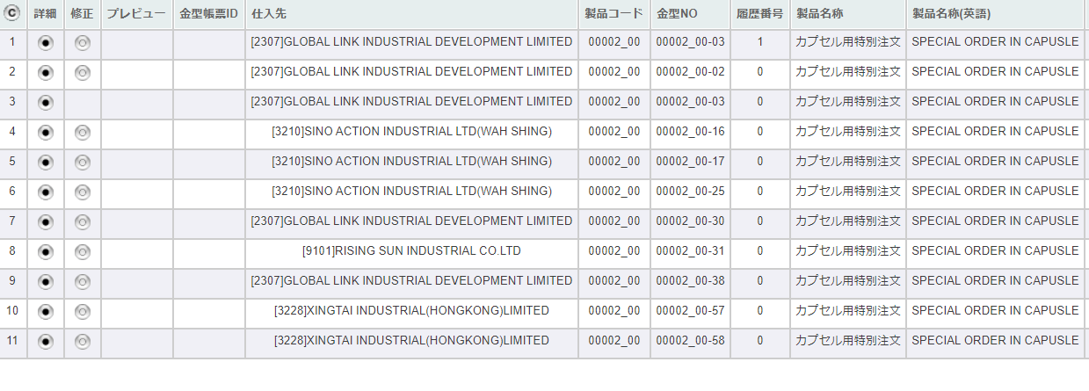

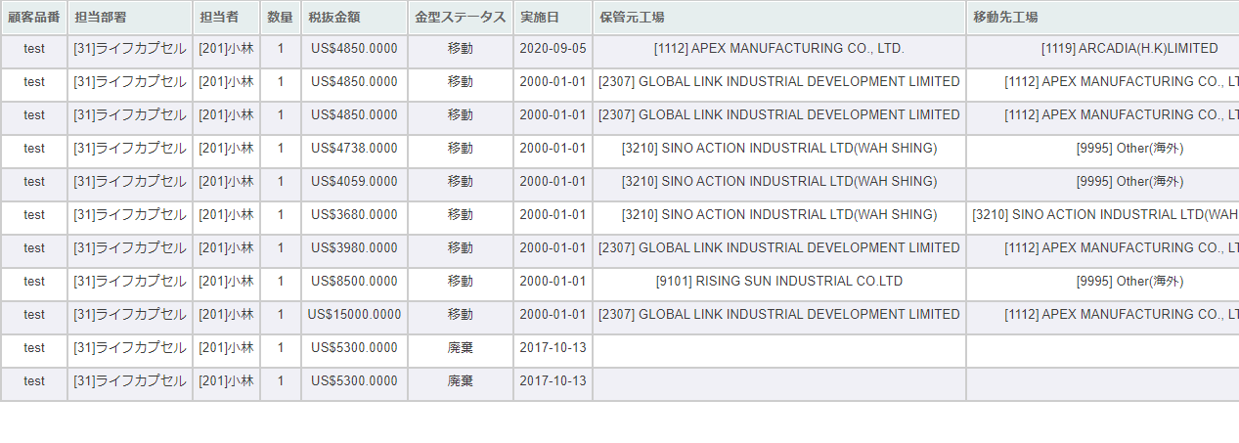
 | 「2」

 | 「3」
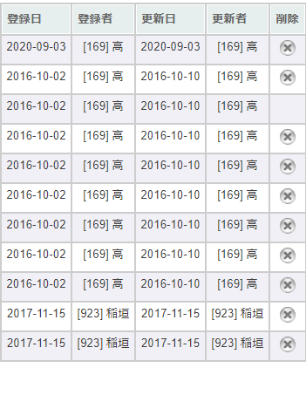

項目定義
No. | 名称 |  |  | 部品 |  |  | I/O | 必須 | 形式 |  | 桁数 | 下限 | 上限 | 初期値
U-11-03 金型履歴一覧
1 | コピー |  |  | ボタン |  |  | I | - | - |  | - | - | - | ボタン画像
2 | 詳細 |  |  | ボタン |  |  | I | - | - |  | - | - | - | ボタン画像
3 | 修正 |  |  | ボタン |  |  | I | - | - |  | - | - | - | ボタン画像
4 | プレビュー |  |  | ボタン |  |  | I | - | - |  | - | - | - | ボタン画像
5 | 金型帳票ID |  |  | ラベル |  |  | O | - | - |  | - | - | - | t_moldhistory.historyno,t_moldhistory.moldnoで取得したt_moldreportrelation.moldreportid
6 | 仕入先 |  |  | ラベル |  |  | O | - | [code]name |  | - | - | - | t_moldhistory.moldnoに紐づくm_mold.vendercodeで取得したm_company.strcompanydisplaycodeと m_company.strcompanydisplayname
7 | 製品コード |  |  | ラベル |  |  | O | - | xxxxx_rr |  | 5_2 | - | - | t_moldhistory.moldnoに紐づくm_mold.strproductcodeとm_mold.strrevisecode
8 | 金型NO |  |  | ラベル |  |  | O | - | xxxxx_rr-nn |  | 5_2-2 | - | - | t_moldhistory.moldno
9 | 履歴番号 |  |  | ラベル |  |  | O | - | - |  | - | - | - | t_moldhistory.historyno
10 | 製品名称 |  |  | ラベル |  |  | O | - | - |  | - | - | - | t_moldhistory.moldnoに紐づくm_mold.strproductcodeとm_mold.strrevisecodeから取得したm_product.strproductname
11 | 製品名称（英語） |  |  | ラベル |  |  | O | - | - |  | - | - | - | t_moldhistory.moldnoに紐づくm_mold.strproductcodeとm_mold.strrevisecodeから取得したm_product.strproductenglishname
12 | 顧客品番 |  |  | ラベル |  |  | O | - | - |  | - | - | - | t_moldhistory.moldnoに紐づくm_mold.strproductcodeとm_mold.strrevisecodeから取得したm_product.strgoodscode
13 | 担当部署 |  |  | ラベル |  |  | O | - | [code]name |  | - | - | - | t_moldhistory.moldnoに紐づくm_mold.strproductcodeとm_mold.strrevisecodeから取得したm_product.lnginchargegroupcodeでm_group.strgroupdisplaycodeとm_group.strgroupdisplaynameを取得
14 | 担当者 |  |  | ラベル |  |  | O | - | [code]name |  | - | - | - | t_moldhistory.moldnoに紐づくm_mold.strproductcodeとm_mold.strrevisecodeから取得したm_product.lnginchargeusercodeからm_user.struserdisplaycodeとm_user.struserdisplaynameを取得
15 | 数量 |  |  | ラベル |  |  | O | - | - |  | - | - | - | t_moldhistory.moldnoに紐づくt_stockdetail.lngproductquantity
16 | 金型ステータス |  |  | ラベル |  |  | O | - | - |  | - | - | - | t_moldhistory.status,m_businesscode.businesscodename='金型ステータス'で取得したm_businesscode.description
17 | 実施日 |  |  | ラベル |  |  | O | - | YYYY-MM-DD |  | 4+2+2 | - | - | t_moldhistory.actiondate
18 | 保管元工場 |  |  | ラベル |  |  | O | - | [code]name |  | - | - | - | t_moldhistory.sourcefactoryで取得したm_company.strcompanydisplaycodeと m_company.strcompanydisplayname
19 | 移動先工場 |  |  | ラベル |  |  | O | - | [code]name |  | - | - | - | t_moldhistory.destinationfactoryで取得したm_company.strcompanydisplaycodeと m_company.strcompanydisplayname
20 | 登録日 |  |  | ラベル |  |  | O | - | YYYY-MM-DD |  | 4+2+2 | - | - | t_moldhistory.created
21 | 登録者 |  |  | ラベル |  |  | O | - | [code]name |  | - | - | - | t_moldhistory.createbyで取得したm_user.struserdisplaycodeと m_user.struserdisplayname
22 | 更新日 |  |  | ラベル |  |  | O | - | YYYY-MM-DD |  | 4+2+2 | - | - | t_moldhistory.updated
23 | 更新者 |  |  | ラベル |  |  | O | - | [code]name |  | - | - | - | t_moldhistory.updatebyで取得したm_user.struserdisplaycodeと m_user.struserdisplayname
24 | 削除 |  |  | ボタン |  |  | O | - | - |  | - | - | - | ボタン画像

動作定義
No. | 項目 |  |  |  |  | 動作 |  |  |  | 処理
1 | 詳細ボタン |  |  |  |  | クリック |  |  |  | 処理定義「詳細表示」、
2 | 修正ボタン |  |  |  |  | クリック |  |  |  | 処理定義「修正」参照
3 | PREVIEW |  |  |  |  | クリック |  |  |  | 処理定義「データ取得」
4 | 削除ボタン |  |  |  |  | クリック |  |  |  | 処理定義「削除」参照

処理定義
No. | 処理名 |  |  |  |  | 処理内容
1 | 詳細表示 |  |  |  |  | 1 | ボタンが押下された行の金型NO、履歴NO、バージョンを引数に金型履歴詳細画面を別ウィンドウで表示する。
2 | データ取得 |  |  |  |  | 1 | 押下されたPREVIEWボタンに該当画面上の金型帳票ID、リビジョン、バージョンで取得したm_moldreport、t_moldreportdetailデータを金型帳票プレビュー画面(U-12-07)に表示し、別ウィンドウで開く 表示内容はシート「金型帳票プレビュー」参照。
3 | 修正 |  |  |  |  | 1 | ボタンが押下された行の金型NO、履歴NO、バージョンで取得したm_moldreport、t_moldreportdetailを取得する

 |  |  |  |  |  | 2 | m_moldreport.status＝50：完了の場合、以下のエラーメッセージを表示したエラー画面に遷移する。 「完了された金型帳票は変更することができません。」

 |  |  |  |  |  | 3 | 取得したm_moldreport,t_moldreportdetailを引数に納品書修正画面を別ウィンドウで表示する。
4 | 削除 |  |  |  |  | 1 | 押下された修正ボタンに該当画面上の金型帳票ID、リビジョン、バージョンで取得したm_moldreport、t_moldreportdetailを取得する

 |  |  |  |  |  | 2 | m_moldreportデータ取得失敗の場合、以下のエラーメッセージを表示したエラー画面に遷移する。 「情報の取得に失敗しました。金型帳票の取得に失敗しました。対象のデータが変更されている可能性があります。」

 |  |  |  |  |  | 3 | m_moldreport.status＝50：完了の場合、以下のエラーメッセージを表示したエラー画面に遷移する。 「完了された金型帳票は変更することができません。」

 |  |  |  |  |  | 4 | t_moldreportdetailデータ取得失敗の場合、以下のエラーメッセージを表示したエラー画面に遷移する。 「情報の取得に失敗しました。金型帳票詳細の取得に失敗しました。」

 |  |  |  |  |  | 5 | 取得したm_moldreport,t_moldreportdetailを引数に金型帳票修正画面を別ウィンドウで表示する。

金型履歴修正
画面定義
共通情報 |  |  | プロジェクト名 |  | 株式会社クワガタ様向け KID'S 受発注機能改修 |  |  |  |  |  |  |  |  |  |  | 作成者 |  |  | solcom
 |  |  | システム名 |  | Kuwagata Integrated Dealing System (KID'S) |  |  |  |  |  |  |  |  |  |  | 作成日付 |  |  | 2019-02-19
 |  |  | 工程名 |  | 基本設計 |  |  |  |  |  |  |  |  |  |  | バージョン |  |  | 0.6
 |  |  | ドキュメントID |  | KIDS0002 |  |  |  |  |  |  |  |  |  |  | 更新者
 |  |  | ドキュメント名 |  | 基本設計 画面設計書 |  |  |  |  |  |  |  |  |  |  | 更新日付
書誌情報 |  |  | 画面ID |  | U-11-05
 |  |  | 画面の名称 |  | 金型履歴修正
 |  |  | 概要 |  | 金型履歴一覧から指定された金型履歴データを修正する。 この画面は前画面(「金型履歴一覧」U-11-03)とは別にダイアログをポップアップで表示する。

URL |  | mm/modify/displayModify.php
画面レイアウト

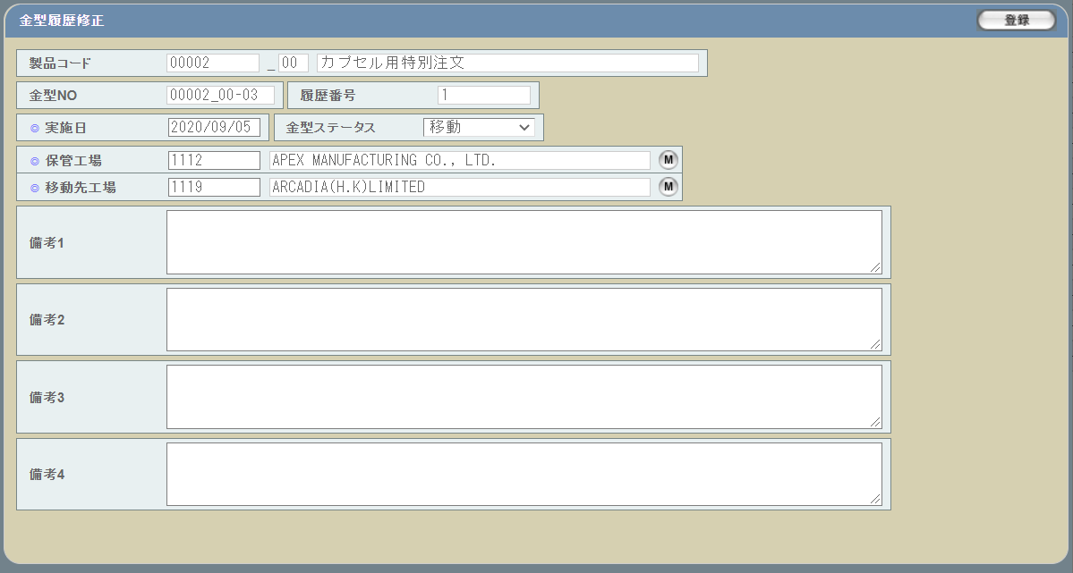

派生画面
1 | U-11-05-0 |  | 金型履歴修正（エラー） |  | 日付等入力値のフォーマットに制限がある項目においてバリデーションエラーが発生した場合に通知する画面。この画面は前画面(U-06-02)上に表示するJavaScript制御のアラートボックスである。

画面レイアウト

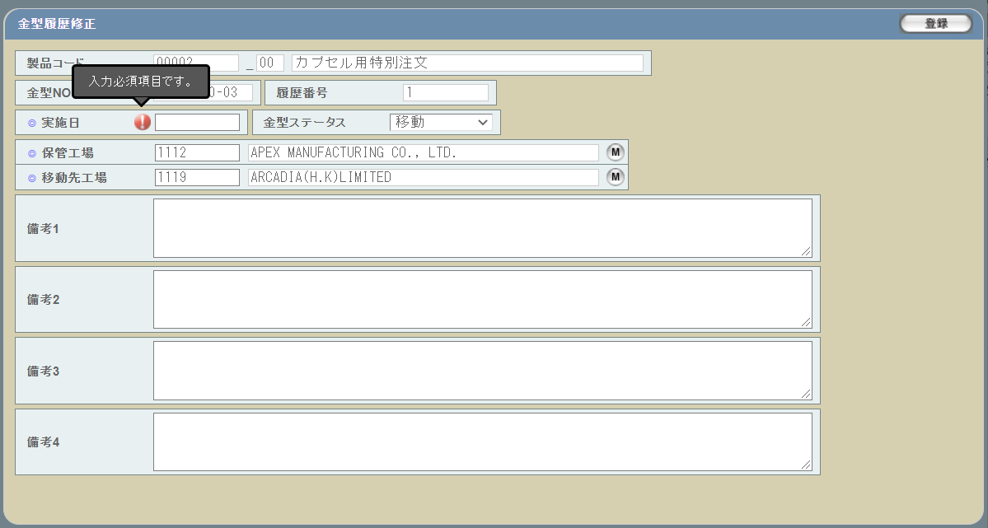

1 | U-11-05-1 |  | 修正確認画面 |  | 金型履歴データの修正処理の最終確認を促す画面。金型履歴修正画面から遷移する。

 |  |  |  |  |  |  |  |  |  |  |  |  |  |  |  | 画面要素
 |  |  |  |  |  |  |  |  |  |  |  |  |  |  |  | 1 | 「閉じる」ボタン
 |  |  |  |  |  |  |  |  |  |  |  |  |  |  |  |  | このダイアログを閉じて金型履歴修正画面(U-11-05)表示状態に戻る。データ等への影響は存在しない。

 |  |  |  |  |  |  |  |  |  |  |  |  |  |  |  | 2 | 「登録」ボタン
 |  |  |  |  |  |  |  |  |  |  |  |  |  |  |  |  | このダイアログを閉じて金型履歴修正完了画面(U-11-05-2)に遷移する。

2 | U-11-05-2 |  | 修正完了画面 |  | 金型履歴データの修正結果を通知する画面。修正確認画面から遷移する。

 |  |  |  |  |  |  |  |  |  |  |  |  |  |  |  | 画面要素
 |  |  |  |  |  |  |  |  |  |  |  |  |  |  |  | 1 | 「閉じる」ボタン
 |  |  |  |  |  |  |  |  |  |  |  |  |  |  |  |  | このダイアログを閉じて金型履歴修正画面(U-11-05)に遷移する。 ※遷移した画面は全項目クリア状態である

3 | U-11-05-3 |  | 登録エラー画面 |  | 金型履歴データの修正時にエラーが発生したことを通知する画面。前画面(U-11-05-1)と同ダイアログ上で遷移する。
画面レイアウト

1
 |  |  |  |  |  |  |  |  |  |  |  |  |  |  |  | 画面要素
 |  |  |  |  |  |  |  |  |  |  |  |  |  |  |  | 1 | エラーメッセージ
 |  |  |  |  |  |  |  |  |  |  |  |  |  |  |  |  | エラーの内容が表示される。
 |  |  |  |  |  |  |  |  |  |  |  |  |  |  |  |  | エラー内容ごとに固有メッセージがあり、
 |  |  |  |  |  |  |  |  |  |  |  |  |  |  |  |  | 画面からの編集は不可。
 |  |  |  |  |  |  |  |  |  |  |  |  |  |  |  | 2 | 「閉じる」ボタン
 |  |  |  |  |  |  |  |  |  |  |  |  |  |  |  |  | このダイアログを閉じて金型履歴修正画面(U-11-05)表示状態に戻る。データ等への影響は存在しない。
2

項目定義
No. | 名称 |  |  | 部品 |  |  | I/O | 必須 | 形式 |  |  |  | 桁数 | 下限 | 上限 | 初期値
U-11-05 金型履歴修正画面 ※POSTパラメータの金型NO、履歴No、バージョンで取得した金型履歴、金型履歴明細データを表示する
1 | 製品コード |  |  | テキストボックス |  |  | O | 〇 | 編集不可 |  |  |  | - | - | - | t_moldhistory.moldnoに紐づくm_mold.strproductcode
2 | 再販コード |  |  | テキストボックス |  |  | O | - | 編集不可 |  |  |  | - | - | - | t_moldhistory.moldnoに紐づくm_mold.strrevisecode
3 | 製品名称 |  |  | テキストボックス |  |  | O | 〇 | 編集不可 |  |  |  | - | - | - | t_moldhistory.moldnoに紐づくm_mold.strproductcode,m_mold.strrevisecodeで取得したm_product.strproductname
4 | 金型NO |  |  | テキストボックス |  |  | O | 〇 | 編集不可 |  |  |  | - | - | - | t_moldhistory.moldno
5 | 履歴番号 |  |  | プルダウン |  |  | I | 〇 | 編集不可 |  |  |  | - | - | - | t_moldhistory.historyno
6 | 実施日 |  |  | ボタン |  |  | I | 〇 | yyyy/mm/dd |  |  |  | - | - | - | t_moldhistory.actiondate
7 | 金型ステータス |  |  | プルダウン |  |  | I | 〇 | 選択肢： - 10：移動版 20：返却版 30：廃棄版 |  |  |  | - | - | - | t_moldhistory.status
8 | 保管工場コード |  |  | テキストボックス |  |  | O | - | 半角英数字 |  |  |  | - | - | - | t_moldhistory.sourcefactoryで取得したm_company.strcompanydisplaycode t_moldhistory.status=30：廃棄版の場合、非活性化となる
9 | 保管工場名 |  |  | テキストボックス |  |  | O | - | 編集不可 |  |  |  | - | - | - | t_moldhistory.sourcefactoryで取得したm_company.strcompanydisplayname t_moldhistory.status=30：廃棄版の場合、非活性化となる
12 | 保管工場検索 |  |  | ボタン |  |  | I | - | - |  |  |  | - | - | - | ボタン画像 t_moldhistory.status=30：廃棄版の場合、非活性化となる
10 | 移動先工場コード |  |  | テキストボックス |  |  | I | - | 半角英数字 |  |  |  | - | - | - | t_moldhistory.destinationfactoryで取得したm_company.strcompanydisplaycode t_moldhistory.status=30：廃棄版の場合、非活性化となる
11 | 移動先工場名 |  |  | テキストボックス |  |  | O | - | 編集不可 |  |  |  | - | - | - | t_moldhistory.destinationfactoryで取得したm_company.strcompanydisplayname t_moldhistory.status=30：廃棄版の場合、非活性化となる
12 | 移動先工場検索 |  |  | ボタン |  |  | I | - | - |  |  |  | - | - | - | ボタン画像 t_moldhistory.status=30：廃棄版の場合、非活性化となる
13 | 備考1 |  |  | ラベル |  |  | O | - | - |  |  |  | - | - | - | t_moldhistory.remark1
14 | 備考2 |  |  | ラベル |  |  | O | - | - |  |  |  | - | - | - | t_moldhistory.remark2
15 | 備考3 |  |  | テキストボックス |  |  | O | - | - |  |  |  | - | - | - | t_moldhistory.remark3
16 | 備考4 |  |  | テキストボックス |  |  | O | - | - |  |  |  | - | - | - | t_moldhistory.remark4
17 | 登録 |  |  | ボタン |  |  | I | - | - |  |  |  | - | - | - | 固定値「登録」
U-11-05-1 金型履歴登録確認画面
18 | 閉じる |  |  | ボタン |  |  | I | - | - |  |  |  | - | - | - | ボタン画像
19 | 登録 |  |  | ボタン |  |  | I | - | - |  |  |  | - | - | - | ボタン画像
20 | 製品コード |  |  | ラベル |  |  | O | - | - |  |  |  | - | - | - | 登録画面に入力した製品コード
21 | 再販コード |  |  | ラベル |  |  | O | - | - |  |  |  | - | - | - | 登録画面に入力した再販コード
22 | 製品名称（日本語） |  |  | ラベル |  |  | O | - | - |  |  |  | - | - | - | 登録画面に入力した製品名称
23 | 金型No |  |  | ラベル |  |  | O | - | - |  |  |  | - | - | - | 登録画面に入力した金型NO
24 | 履歴番号 |  |  | ラベル |  |  | O | - | - |  |  |  | - | - | - | 登録画面に入力した履歴番号
25 | 実施日 |  |  | ラベル |  |  | O | - | - |  |  |  | - | - | - | 登録画面に入力した実施日
26 | ステータス |  |  | ラベル |  |  | O | - | - |  |  |  | - | - | - | 登録画面に入力した金型ステータス
27 | 保管工場 |  |  | ラベル |  |  | O | - | [code] name |  |  |  | - | - | - | 登録画面に入力した保管工場
28 | 移動先工場 |  |  | ラベル |  |  | I | - | [code] name |  |  |  | - | - | - | 登録画面に入力した移動先工場
29 | 備考1 |  |  | ラベル |  |  | O | - | - |  |  |  | - | - | - | 登録画面に入力した備考1
30 | 備考2 |  |  | ラベル |  |  | I | - | - |  |  |  | - | - | - | 登録画面に入力した備考2
31 | 備考3 |  |  | ラベル |  |  | O | - | - |  |  |  | - | - | - | 登録画面に入力した備考3
32 | 備考4 |  |  | ラベル |  |  | I | - | - |  |  |  | - | - | - | 登録画面に入力した備考4
U-11-05-2 金型履歴登録完了画面
33 | 完了メッセージ |  |  | ラベル |  |  | O | - | - |  |  |  | - | - | - | 固定値「登録完了」
34 | 閉じる |  |  | ボタン |  |  | I | - | - |  |  |  | - | - | - | 固定値「閉じる」
35 | 製品コード |  |  | ラベル |  |  | O | - | xxxxx_rr |  |  |  | 5_2 | - | - | 登録された製品コードと再販コード
36 | 製品名称 |  |  | ラベル |  |  | O | - | - |  |  |  | - | - | - | 登録された製品名称
37 | 金型ステータス |  |  | ラベル |  |  | O | - | - |  |  |  | - | - | - | 登録された金型ステータス,m_businesscode.businesscodename='金型ステータス'で取得したm_businesscode.description
38 | 金型件数 |  |  | ラベル |  |  | O | - | - |  |  |  | - | - | - | 登録された金型NOの件数

動作定義
No. | 項目 |  |  |  |  | 動作 |  |  |  |  | 処理
U-11-05 金型履歴修正画面
1 | 金型ステータス |  |  |  |  | 変更 |  |  |  |  | 処理定義「金型ステータス変更」を行う
2 | 保管工場マスタボタン |  |  |  |  | クリック |  |  |  |  | 工場マスタ検索画面(C-00-07)を表示。選択された工場のコード、名称をテキストボックスに反映する。
3 | 移動先工場マスタボタン |  |  |  |  | クリック |  |  |  |  | 工場マスタ検索画面(C-00-07)を表示。選択された工場のコード、名称をテキストボックスに反映する。
4 | 登録 |  |  |  |  | クリック |  |  |  |  | 処理定義「バリデーションチェック」を行い、本画面(U-11-05)をロックし、金型履歴修正確認画面（U-11-05-1）を別ウィンドウで開く。
U-11-05-1 金型履歴修正確認画面
5 | 閉じる |  |  |  |  | クリック |  |  |  |  | 本画面(U-11-05-1)を閉じて前画面(U-11-05)表示状態に戻る
6 | 登録 |  |  |  |  | クリック |  |  |  |  | 処理定義「登録」を実行する。
U-11-05-2 金型履歴修正完了画面
7 | 閉じる |  |  |  |  | クリック |  |  |  |  | 本画面(U-11-05-2)を閉じて前画面(U-11-05)表示状態に戻る

処理定義
No. | 処理名 |  |  |  |  | 処理内容
1 | 金型ステータス変更 |  |  |  |  | 1 | 帳票区分が30：廃棄版の場合、本画面の下記要素を非活性化に設定する
 |  |  |  |  |  |  | ・保管工場、移動先工場
 |  |  |  |  |  | 2 | 帳票区分が30：廃棄版以外の場合、本画面の下記要素を活性化に戻す
 |  |  |  |  |  |  | ・保管工場、移動先工場
2 | バリデーションチェック |  |  |  |  | 1 | 必須項目が未入力の場合、下記のエラーメッセージNo.1をセットする
 |  |  |  |  |  | 2 | 実施日のいずれか1件以上が正規表現「/(19[0-9]{2}|2[0-9]{3})\/(0[1-9]|1[0-2])\/([0-2][0-9]|3[0-1])/」に一致しない場合、下記のエラーメッセージNo.2をセットする

 |  |  |  |  |  | 3 | 実施日のいずれか1件以上が存在しない日付(2/31等)の場合、下記のエラーメッセージNo.2をセットする
 |  |  |  |  |  | 4 | 保管工場は、移動先工場と同じ設定された場合、エラーメッセージNo.3をセットする
 |  |  |  |  |  | 5 | 金型NOに応じるt_moldhistoryデータを取得する
 |  |  |  |  |  | 6 | 金型NOに応じるm_moldreport、t_moldreportdetailデータを取得する
 |  |  |  |  |  | 7 | エラーメッセージがセットされている場合、金型履歴修正エラー画面(U-11-05-1)を開く
 |  |  |  |  |  | 8 | エラーなしの場合、取得したt_moldhistory.moldno,historyno,revisionのハッシュ値をdigest_historyに設定し、金型履歴修正確認画面に渡す
 |  |  |  |  |  | 9 | エラーなしの場合、取得したm_moldreport.moldreportid, m_moldreport.revision, m_moldreport.version, t_moldreportdetail.moldnoのハッシュ値をdigest_reportに設定し、金型履歴修正確認画面に渡す
3 | 登録 |  |  |  |  | 1 | トランザクション開始する
 |  |  |  |  |  | 2 | 下記のテーブルをロックする
 |  |  |  |  |  |  | ・m_moldreport
 |  |  |  |  |  |  | ・t_moldreportdetail
 |  |  |  |  |  |  | ・t_moldreportrelation
 |  |  |  |  |  |  | ・t_moldhistory
 |  |  |  |  |  | 3 | 金型NOに応じるt_moldhistoryデータを取得する
 |  |  |  |  |  |  | 取得したt_moldhistory.moldno,historyno,revisionのハッシュ値とPOSTパラメータのdigest_historyと一致しない場合、エラーメッセージを表示したエラー画面に遷移する

 |  |  |  |  |  |  | 「ＤＢエラー 選択された金型情報が変更されています。」
 |  |  |  |  |  | 4 | 金型NOに応じるm_moldreport、t_moldreportdetailデータを取得する
 |  |  |  |  |  |  | 取得したm_moldreport.moldreportid, m_moldreport.revision, m_moldreport.version, t_moldreportdetail.moldnoのハッシュ値とdigest_reportと一致しない場合、エラーメッセージを表示したエラー画面に遷移する

 |  |  |  |  |  |  | 「ＤＢエラー 選択された金型情報が変更されています。」
 |  |  |  |  |  | 5 | POSTパラメータの金型NO、履歴NO、バージョンで以下の仕様で金型履歴テーブルを更新する。
 |  |  |  |  |  |  | 論理テーブル名 |  |  | 金型履歴マスタ |  |  |  | 物理テーブル名 |  |  |  | t_moldhistory
 |  |  |  |  |  |  | 論理名 |  |  | 物理名 |  |  |  | 値
 |  |  |  |  |  |  | 金型ステータス |  |  | status |  |  |  | 金型履歴登録確認画面の金型ステータス
 |  |  |  |  |  |  | 実施日 |  |  | actiondate |  |  |  | 金型履歴登録確認画面の実施日
 |  |  |  |  |  |  | 保管元工場 |  |  | sourcefactory |  |  |  | 金型履歴登録確認画面の保管工場で取得したm_company.lngcompanycode
 |  |  |  |  |  |  | 移動先工場 |  |  | destinationfactory |  |  |  | 金型履歴登録確認画面の移動先工場で取得したm_company.lngcompanycode
 |  |  |  |  |  |  | 備考１ |  |  | remark1 |  |  |  | 金型履歴登録確認画面の備考１
 |  |  |  |  |  |  | 備考２ |  |  | remark2 |  |  |  | 金型履歴登録確認画面の備考２
 |  |  |  |  |  |  | 備考３ |  |  | remark3 |  |  |  | 金型履歴登録確認画面の備考３
 |  |  |  |  |  |  | 備考４ |  |  | remark4 |  |  |  | 金型履歴登録確認画面の備考４
 |  |  |  |  |  |  | 更新日 |  |  | updated |  |  |  | システム時刻
 |  |  |  |  |  |  | 更新者 |  |  | updateby |  |  |  | ログインユーザー情報のユーザーコード
 |  |  |  |  |  | 6 | 上記の処理が失敗の場合、エラーメッセージを表示したエラー画面に遷移する
 |  |  |  |  |  | 7 | 上記の処理が成功の場合、金型履歴修正完了画面に遷移する

エラーメッセージ
No. | エラー内容 |  |  |  |  |  |  |  |  |  |  | エラーメッセージ ※
1 | バリデーションチェックNo.1でエラーが発生した場合 |  |  |  |  |  |  |  |  |  |  | 入力必須項目です。
2 | バリデーションチェックNo.2、3でエラーが発生した場合 |  |  |  |  |  |  |  |  |  |  | yyyy/mm/dd形式かつ有効な日付を入力してください。
3 | バリデーションチェックNo.4でエラーが発生した場合 |  |  |  |  |  |  |  |  |  |  | 移動先工場に保管元工場と同じ工場を指定することはできません。

動作定義
No. | 項目 |  |  |  |  | 動作 |  |  |  |  | 処理
U-11-05 金型履歴修正画面
1 | 帳票区分 |  |  |  |  | 変更 |  |  |  |  | 処理定義「帳票区分変更」
2 | 右へ移動 |  |  |  |  | クリック |  |  |  |  | 金型リストプルダウンに選択された金型NOを検索対象の金型NOプルダウンに移動し、 処理定義「保管工場設定」、処理定義「金型一覧設定」を行う
3 | 全件選択【1】 |  |  |  |  | クリック |  |  |  |  | 金型リストプルダウンにある金型NOをすべて選択する
4 | 左へ移動 |  |  |  |  | クリック |  |  |  |  | 検索対象の金型NOプルダウンに選択された金型NOを金型リストプルダウンに移動し、 処理定義「保管工場設定」、処理定義「金型一覧設定」を行う。
5 | 上へ移動 |  |  |  |  | クリック |  |  |  |  | 検索対象の金型NOプルダウンに選択された金型NOを直上の行と入れ替える 金型一覧に、検索対象の金型NOプルダウンに選択された金型NOに応じるデータを一つ上に移動する
6 | 全件選択【2】 |  |  |  |  | クリック |  |  |  |  | 検索対象の金型NOプルダウンにある金型NOをすべて選択する
7 | 下へ移動 |  |  |  |  | クリック |  |  |  |  | 検索対象の金型NOプルダウンに選択された金型NOを直下の行と入れ替える 金型一覧に、検索対象の金型NOプルダウンに選択された金型NOに応じるデータを一つ下に移動する
8 | 事業部（顧客）検索ボタン |  |  |  |  | クリック |  |  |  |  | 顧客マスタ検索画面(C-00-11)を表示。選択された顧客のコード、名称をテキストボックスに反映する。
9 | KWG担当部署検索ボタン |  |  |  |  | クリック |  |  |  |  | 金型部門マスタ検索画面(C-00-12)を表示。選択された部門のコード、名称をテキストボックスに反映する。
10 | KWG担当者検索ボタン |  |  |  |  | クリック |  |  |  |  | 金型担当者マスタ検索画面(C-00-13)を表示。選択された担当者のコード、名称をテキストボックスに反映する。
11 | 移動先工場マスタボタン |  |  |  |  | クリック |  |  |  |  | 移動先工場マスタ検索画面(C-00-15)を表示。選択された工場のコード、名称をテキストボックスに反映する。
12 | クリア |  |  |  |  | クリック |  |  |  |  | 本画面(U-12-01)の各要素を初期状態に戻る
13 | 登録 |  |  |  |  | クリック |  |  |  |  | 処理定義「バリデーションチェック」を行い、本画面(U-12-05)をロックし、金型帳票修正確認画面（U-12-05-1）を別ウィンドウで開く。
U-12-05-1 金型帳票修正確認画面
14 | 閉じる |  |  |  |  | クリック |  |  |  |  | 本画面(U-12-05-1)を閉じて前画面(U-12-05)表示状態に戻る
15 | 登録 |  |  |  |  | クリック |  |  |  |  | 処理定義「登録」を実行する。
U-12-05-2 金型帳票修正完了画面
16 | 閉じる |  |  |  |  | クリック |  |  |  |  | 本画面(U-12-05-2)を閉じて前画面(U-12-05)表示状態に戻る
17 | プレビュー |  |  |  |  | クリック |  |  |  |  | 処理定義「プレビュー」を実行する。

処理定義
No. | 処理名 |  |  |  |  | 処理内容
1 | 金型リスト取得 |  |  |  |  | 1 | 金型リストプルダウン、検索対象の金型NOプルダウンにの要素を削除する
 |  |  |  |  |  | 2 | 入力された製品コード、再販コードによりm_mold.moldnoを取得する
 |  |  |  |  |  | 3 | 取得した金型NOの中に、以下の金型NOを除外して、金型リストプルダウンに設定する
 |  |  |  |  |  |  | ・t_moldhistory.status=10：移動／20：返却、且つ現在時刻より未来の実施日のt_moldhistory.moldno
 |  |  |  |  |  |  | ・m_moldreport.status=00：未完了のm_moldreportに紐づくt_moldreportdetail.moldno
 |  |  |  |  |  |  | ・t_moldhistory.status=30：廃棄のt_moldhistory.moldno
2 | 金型一覧設定 |  |  |  |  | 1 | 金型一覧にの要素を削除する
 |  |  |  |  |  | 2 | 検索対象の金型NOプルダウンに表示された金型NOを金型一覧に追加する
3 | 保管工場設定 |  |  |  |  | 1 | 検索対象の金型NOプルダウンに１件目の金型NOに応じるstatus=10：移動／20：返却のt_moldhistory.destinationfactoryを取得する
 |  |  |  |  |  | 2 | 取得できた場合、t_moldhistory.destinationfactoryに応じるm_companyを本画面の保管工場に設定し、保管工場コード、保管工場名、保管工場検索ボタンを非活性化に設定する
 |  |  |  |  |  | 3 | 取得できなかった場合、検索対象の金型NOプルダウンに１件目の金型NOに紐づくt_stockdetail.lngstockno,t_stockdetail.lngrevisionnoで取得したm_stock.lngcustomercompanycodeに応じるm_companyを本画面の保管工場に設定し、保管工場コード、保管工場名、保管工場検索ボタンを活性化に設定する
4 | 帳票区分変更 |  |  |  |  | 1 | 帳票区分が30：廃棄版の場合、本画面の下記要素を非活性化に設定する
 |  |  |  |  |  |  | ・移動方法、生産後の処理、保管工場、移動先工場
 |  |  |  |  |  | 2 | 帳票区分が30：廃棄版以外の場合、本画面の下記要素を活性化に戻す
 |  |  |  |  |  |  | ・移動方法、生産後の処理、保管工場、移動先工場
5 | 生産後の処理変更 |  |  |  |  | 1 | 生産後の処理が10の場合、本画面の返却予定日を非活性化に設定する
 |  |  |  |  |  | 2 | 生産後の処理が20の場合、本画面の返却予定日を活性化に設定する
6 | バリデーションチェック |  |  |  |  | 1 | 必須項目が未入力の場合、下記のエラーメッセージNo.1をセットする
 |  |  |  |  |  | 2 | 依頼日・希望日・返却予定日のいずれか1件以上が正規表現「/(19[0-9]{2}|2[0-9]{3})\/(0[1-9]|1[0-2])\/([0-2][0-9]|3[0-1])/」に一致しない場合、下記のエラーメッセージNo.2をセットする

 |  |  |  |  |  | 3 | 依頼日・希望日・返却予定日のいずれか1件以上が存在しない日付(2/31等)の場合、下記のエラーメッセージNo.2をセットする

 |  |  |  |  |  | 4 | 希望日がシステム日付より未来の日付である場合、下記のエラーメッセージNo.3をセットする
 |  |  |  |  |  | 5 | 返却予定日が希望日よりも未来である場合、下記のエラーメッセージNo.4をセットする
 |  |  |  |  |  | 6 | 保管工場は、移動先工場と同じ設定された場合、エラーメッセージNo.5をセットする
 |  |  |  |  |  | 5 | 金型一覧に追加された金型NOに応じるt_moldhistoryデータを取得する
 |  |  |  |  |  | 6 | 金型一覧に追加された金型NOに応じるm_moldreport、t_moldreportdetailデータを取得する
 |  |  |  |  |  | 7 | エラーメッセージがセットされている場合、金型履歴修正エラー画面(U-11-05-1)を開く
 |  |  |  |  |  | 8 | エラーなしの場合、取得したt_moldhistory.moldno,historyno,revisionのハッシュ値をdigest_historyに設定し、金型履歴修正確認画面に渡す
 |  |  |  |  |  | 9 | エラーなしの場合、取得したm_moldreport.moldreportid, m_moldreport.revision, m_moldreport.version, t_moldreportdetail.moldnoのハッシュ値をdigest_reportに設定し、金型履歴修正確認画面に渡す
7 | 修正 |  |  |  |  | 1 | トランザクション開始する
 |  |  |  |  |  | 2 | 下記のテーブルをロックする
 |  |  |  |  |  |  | ・m_moldreport
 |  |  |  |  |  |  | ・t_moldreportdetail
 |  |  |  |  |  |  | ・t_moldreportrelation
 |  |  |  |  |  |  | ・t_moldhistory
 |  |  |  |  |  | 3 | 金型一覧に追加された金型NOに応じるt_moldhistoryデータを取得する
 |  |  |  |  |  | 4 | 金型一覧に追加された金型NOに応じるt_moldreportdetai,m_moldreportデータを取得する
 |  |  |  |  |  | 5 | POSTパラメータの金型帳票ID、リビジョン、バージョンで既存金型帳票データを無効化（deleteflag = true)する
 |  |  |  |  |  | 6 | POSTパラメータの金型帳票ID、リビジョン、バージョンで既存金型帳票明細データを無効化（deleteflag = true)する
 |  |  |  |  |  | 7 | 親画面の出力明細一覧エリアに表示されている明細分、以下の処理を繰り返す。
 |  |  |  |  |  |  | 以下の仕様で金型帳票マスタを新規登録する。
 |  |  |  |  |  |  | 論理テーブル名 |  |  | 金型帳票マスタ |  |  |  | 物理テーブル名 |  |  |  | m_moldreport
 |  |  |  |  |  |  | 論理名 |  |  | 物理名 |  |  |  | 値
 |  |  |  |  |  |  | 金型帳票ID |  |  | moldreportid |  |  |  | POSTパラメータの金型帳票ID
 |  |  |  |  |  |  | リビジョン |  |  | revision |  |  |  | m_moldreport.revision + 1
 |  |  |  |  |  |  | 帳票区分 |  |  | reportcategory |  |  |  | 金型帳票修正確認画面の帳票区分コード
 |  |  |  |  |  |  | 帳票ステータス |  |  | status |  |  |  | '00'
 |  |  |  |  |  |  | 依頼日 |  |  | requestdate |  |  |  | 金型帳票修正確認画面の依頼日
 |  |  |  |  |  |  | TO |  |  | sendto |  |  |  | 金型帳票修正確認画面のTOの会社コード
 |  |  |  |  |  |  | ATTN |  |  | attention |  |  |  | NULL
 |  |  |  |  |  |  | CC |  |  | carboncopy |  |  |  | NULL
 |  |  |  |  |  |  | 製品コード |  |  | productcode |  |  |  | 金型帳票修正確認画面の製品コード
 |  |  |  |  |  |  | 再販コード |  |  | strrevisecode |  |  |  | 金型帳票修正確認画面の再販コード
 |  |  |  |  |  |  | 顧客品番（商品コード） |  |  | goodscode |  |  |  | 金型帳票修正確認画面の顧客品番
 |  |  |  |  |  |  | 依頼区分 |  |  | requestcategory |  |  |  | 金型帳票修正確認画面の依頼区分コード
 |  |  |  |  |  |  | 希望日 |  |  | actionrequestdate |  |  |  | 金型帳票修正確認画面の希望日
 |  |  |  |  |  |  | 実施日 |  |  | actiondate |  |  |  | NULL
 |  |  |  |  |  |  | 移動方法 |  |  | transfermethod |  |  |  | 金型帳票修正確認画面の移動方法コード
 |  |  |  |  |  |  | 保管工場 |  |  | sourcefactory |  |  |  | 金型帳票修正確認画面の保管工場コードで取得したm_company.lngcompanycode
 |  |  |  |  |  |  | 移動先工場 |  |  | destinationfactory |  |  |  | 金型帳票修正確認画面の移動先工場コードで取得したm_company.lngcompanycode
 |  |  |  |  |  |  | 指示区分 |  |  | instructioncategory |  |  |  | 金型帳票修正確認画面の指示区分コード
 |  |  |  |  |  |  | 事業部 |  |  | customercode |  |  |  | 金型帳票修正確認画面の事業部（顧客）コードで取得したm_company.lngcompanycode
 |  |  |  |  |  |  | KWG部署 |  |  | kuwagatagroupcode |  |  |  | 金型帳票修正確認画面のKWG部署担当コードで取得したm_group.lnggroupcode
 |  |  |  |  |  |  | KWG部署担当者 |  |  | kuwagatausercode |  |  |  | 金型帳票修正確認画面のKWG部署担当者コードで取得したm_user.lngusercode
 |  |  |  |  |  |  | その他 |  |  | note |  |  |  | 金型帳票修正確認画面のその他
 |  |  |  |  |  |  | 生産後の処理 |  |  | finalkeep |  |  |  | 金型帳票修正確認画面の生産後の処理
 |  |  |  |  |  |  | 返却予定日 |  |  | returnschedule |  |  |  | 金型帳票修正確認画面の返却予定日
 |  |  |  |  |  |  | 欄外備考 |  |  | marginalnote |  |  |  | 金型帳票修正確認画面の欄外備考
 |  |  |  |  |  |  | 印刷済フラグ |  |  | printed |  |  |  | FALSE
 |  |  |  |  |  |  | 作成日 |  |  | created |  |  |  | システム時刻
 |  |  |  |  |  |  | 作成者 |  |  | createby |  |  |  | ログインユーザー情報のユーザーコード
 |  |  |  |  |  |  | 更新日 |  |  | updated |  |  |  | システム時刻
 |  |  |  |  |  |  | 更新者 |  |  | updateby |  |  |  | ログインユーザー情報のユーザーコード
 |  |  |  |  |  |  | バージョン |  |  | version |  |  |  | 0
 |  |  |  |  |  |  | 削除フラグ |  |  | deleteflag |  |  |  | FALSE
 |  |  |  |  |  |  | 金型帳票登録確認画面の金型一覧分で、以下の仕様で金型帳票明細テーブルを新規登録する。
 |  |  |  |  |  |  | 論理テーブル名 |  |  | 金型帳票明細テーブル |  |  |  | 物理テーブル名 |  |  |  | t_moldreportdetail
 |  |  |  |  |  |  | 論理名 |  |  | 物理名 |  |  |  | 値
 |  |  |  |  |  |  | 金型帳票ID |  |  | moldreportid |  |  |  | 上記修正された金型帳票ID
 |  |  |  |  |  |  | リビジョン |  |  | revision |  |  |  | 上記修正されたリビジョン
 |  |  |  |  |  |  | 順序 |  |  | listorder |  |  |  | 金型帳票修正確認画面の金型一覧の項番
 |  |  |  |  |  |  | 金型NO |  |  | moldno |  |  |  | 金型帳票修正確認画面の金型一覧の金型NO
 |  |  |  |  |  |  | 金型説明 |  |  | molddescription |  |  |  | 金型帳票修正確認画面の金型一覧の金型説明
 |  |  |  |  |  |  | 作成日 |  |  | created |  |  |  | システム時刻
 |  |  |  |  |  |  | 作成者 |  |  | createby |  |  |  | ログインユーザー情報のユーザーコード
 |  |  |  |  |  |  | 更新日 |  |  | updated |  |  |  | システム時刻
 |  |  |  |  |  |  | 更新者 |  |  | updateby |  |  |  | ログインユーザー情報のユーザーコード
 |  |  |  |  |  |  | バージョン |  |  | version |  |  |  | 0
 |  |  |  |  |  |  | 削除フラグ |  |  | deleteflag |  |  |  | FALSE
 |  |  |  |  |  | 8 | 上記の処理が失敗の場合、エラーメッセージを表示したエラー画面に遷移する
 |  |  |  |  |  | 9 | 上記の処理が成功の場合、金型帳票修正完了画面に遷移する

8 | プレビュー |  |  |  |  | 1 | 初回プレビューする時、金型帳票マスタへ印刷済の更新（バージョンもアップする）を行う
 |  |  |  |  |  | 2 | 金型帳票IDで取得した金型帳票データを金型帳票プレビュー画面に設定して、別ウィンドウで表示する

エラーメッセージ
No. | エラー内容 |  |  |  |  |  |  |  |  |  |  | エラーメッセージ ※
1 | バリデーションチェックNo.1でエラーが発生した場合 |  |  |  |  |  |  |  |  |  |  | 入力必須項目です。
2 | バリデーションチェックNo.2、3でエラーが発生した場合 |  |  |  |  |  |  |  |  |  |  | yyyy/mm/dd形式かつ有効な日付を入力してください。
3 | バリデーションチェックNo.4でエラーが発生した場合 |  |  |  |  |  |  |  |  |  |  | 現在より先の日付しか入力できません。
4 | バリデーションチェックNo.5でエラーが発生した場合 |  |  |  |  |  |  |  |  |  |  | 希望日より先の日付しか入力できません。
5 | バリデーションチェックNo.6でエラーが発生した場合 |  |  |  |  |  |  |  |  |  |  | 移動先工場に保管元工場と同じ工場を指定することはできません。

金型履歴詳細
画面定義
共通情報 |  |  | プロジェクト名 |  | 株式会社クワガタ様向け KID'S 受発注機能改修 |  |  |  |  |  |  |  |  | 作成者 | solcom
 |  |  | システム名 |  | Kuwagata Integrated Dealing System (KID'S) |  |  |  |  |  |  |  |  | 作成日付 | 2019-02-19
 |  |  | 工程名 |  | 基本設計 |  |  |  |  |  |  |  |  | バージョン | 0.6
 |  |  | ドキュメントID |  | KIDS0002 |  |  |  |  |  |  |  |  | 更新者
 |  |  | ドキュメント名 |  | 基本設計 画面設計書 |  |  |  |  |  |  |  |  | 更新日付
書誌情報 |  |  | 画面ID |  | U-11-04
 |  |  | 画面の名称 |  | 金型履歴詳細
 |  |  | 概要 |  | 指定された金型履歴データの詳細を表示する。この画面は前画面(「金型履歴一覧」U-11-03)とは別にダイアログをポップアップで表示する。

URL |  | mm/detail/detailMoldHistory.php
画面レイアウト

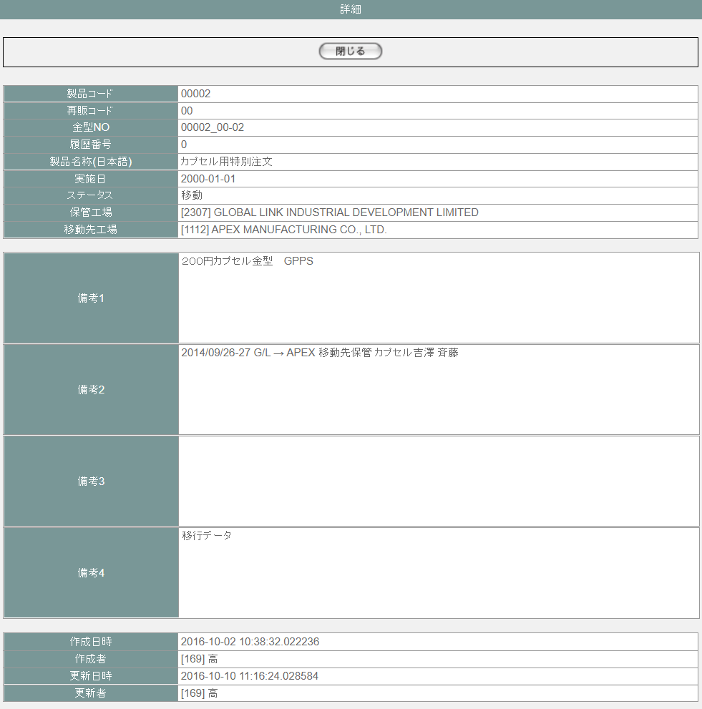

項目定義
No. | 名称 |  |  | 部品 |  |  | I/O | 必須 | 形式 |  | 桁数 | 下限 | 上限 | 初期値
U-11-04 金型履歴詳細画面 ※POSTパラメータの金型NO、履歴NO、バージョンで取得した金型履歴データを表示する
1 | 閉じる |  |  | ボタン |  |  | I | - | - |  |  |  |  | 「閉じる」固定
20 | 製品コード |  |  | ラベル |  |  | O | - | - |  | - | - | - | t_moldhistory.moldnoに紐づくm_mold.strproductcode
21 | 再販コード |  |  | ラベル |  |  | O | - | - |  | - | - | - | t_moldhistory.moldnoに紐づくm_mold.strrevisecode
22 | 製品名称（日本語） |  |  | ラベル |  |  | O | - | - |  | - | - | - | t_moldhistory.moldnoに紐づくm_mold.strproductcodeとm_mold.strrevisecodeから取得したm_product.strproductname
23 | 金型No |  |  | ラベル |  |  | O | - | - |  | - | - | - | t_moldhistory.moldno
24 | 履歴番号 |  |  | ラベル |  |  | O | - | - |  | - | - | - | t_moldhistory.historyno
25 | 実施日 |  |  | ラベル |  |  | O | - | - |  | - | - | - | t_moldhistory.actiondate
26 | ステータス |  |  | ラベル |  |  | O | - | - |  | - | - | - | t_moldhistory.status,m_businesscode.businesscodename='金型ステータス'で取得したm_businesscode.description
27 | 保管工場 |  |  | ラベル |  |  | O | - | [code] name |  | - | - | - | t_moldhistory.sourcefactoryで取得したm_company.strcompanydisplaycodeと m_company.strcompanydisplayname
28 | 移動先工場 |  |  | ラベル |  |  | I | - | [code] name |  | - | - | - | t_moldhistory.destinationfactoryで取得したm_company.strcompanydisplaycodeと m_company.strcompanydisplayname
29 | 備考1 |  |  | ラベル |  |  | O | - | - |  | - | - | - | t_moldhistory.remark1
30 | 備考2 |  |  | ラベル |  |  | I | - | - |  | - | - | - | t_moldhistory.remark2
31 | 備考3 |  |  | ラベル |  |  | O | - | - |  | - | - | - | t_moldhistory.remark3
32 | 備考4 |  |  | ラベル |  |  | I | - | - |  | - | - | - | t_moldhistory.remark4
27 | 作成日時 |  |  | ラベル |  |  | O | - | yyyy-mm-dd HH24:MI:SS |  | - | - | - | t_moldhistory.created
28 | 作成者 |  |  | ラベル |  |  | O | - | [code] name |  | - | - | - | t_moldhistory.createbyからm_user.struserdisplaycodeとm_user.struserdisplaynameを取得
29 | 更新日時 |  |  | ラベル |  |  | O | - | yyyy-mm-dd HH24:MI:SS |  | - | - | - | t_moldhistory.updated
30 | 更新者 |  |  | ラベル |  |  | O | - | [code] name |  | - | - | - | t_moldhistory.updatebyからm_user.struserdisplaycodeとm_user.struserdisplaynameを取得

動作定義
No. | 項目 |  |  |  |  | 動作 |  |  |  | 処理
1 | 閉じる |  |  |  |  | クリック |  |  |  | 該当金型履歴詳細画面【U-11-04】を閉じる、親画面金型履歴一覧画面【U-11-03】をリロードする。リロードしでも、一覧のソート順を維持する

金型履歴削除
画面定義
共通情報 |  |  | プロジェクト名 |  | 株式会社クワガタ様向け KID'S 受発注機能改修 |  |  |  |  |  |  |  |  | 作成者 |  | solcom
 |  |  | システム名 |  | Kuwagata Integrated Dealing System (KID'S) |  |  |  |  |  |  |  |  | 作成日付 |  | 2019-02-19
 |  |  | 工程名 |  | 基本設計 |  |  |  |  |  |  |  |  | バージョン |  | 0.6
 |  |  | ドキュメントID |  | KIDS0002 |  |  |  |  |  |  |  |  | 更新者
 |  |  | ドキュメント名 |  | 基本設計 画面設計書 |  |  |  |  |  |  |  |  | 更新日付
書誌情報 |  |  | 画面ID |  | U-11-06
 |  |  | 画面の名称 |  | 金型履歴削除
 |  |  | 概要 |  | 削除する金型履歴データを表示し、対象が正しいかの確認を促す画面。この画面は前画面(「金型履歴一覧」U-11-03)とは別にダイアログをポップアップで表示する。

URL |  | mm/delete/confirm/confirm-delete.php
画面レイアウト

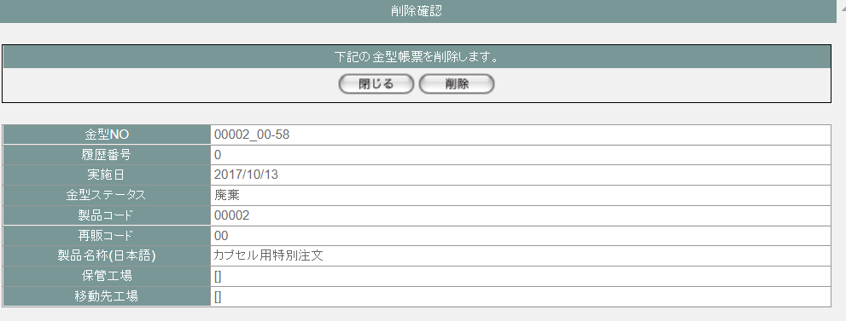

派生画面
1 | U-11-06-1 |  | 削除完了画面 |  | 金型履歴データの削除結果を通知する画面。削除完了画面から遷移する。

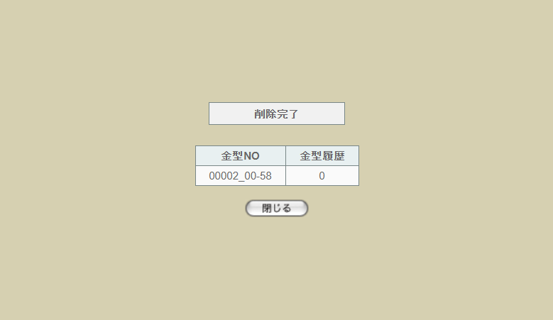

 |  |  |  |  |  |  |  |  |  |  |  |  |  | 画面要素
 |  |  |  |  |  |  |  |  |  |  |  |  |  | 1 | 「閉じる」ボタン
 |  |  |  |  |  |  |  |  |  |  |  |  |  |  | このダイアログを閉じて親画面金型履歴一覧画面【U-11-03】をリロードする。リロードしでも、一覧のソート順を維持する

3 | U-11-06-2 |  | 削除エラー画面 |  | 金型履歴データの削除時にエラーが発生したことを通知する画面。前画面(U-11-06-1)と同ダイアログ上で遷移する。
画面レイアウト

1
 |  |  |  |  |  |  |  |  |  |  |  |  |  | 画面要素
 |  |  |  |  |  |  |  |  |  |  |  |  |  | 1 | エラーメッセージ
 |  |  |  |  |  |  |  |  |  |  |  |  |  |  | エラーの内容が表示される。
 |  |  |  |  |  |  |  |  |  |  |  |  |  |  | エラー内容ごとに固有メッセージがあり、
 |  |  |  |  |  |  |  |  |  |  |  |  |  |  | 画面からの編集は不可。
 |  |  |  |  |  |  |  |  |  |  |  |  |  | 2 | 「閉じる」ボタン
 |  |  |  |  |  |  |  |  |  |  |  |  |  |  | このダイアログを閉じて親画面金型履歴一覧画面【U-11-03】をリロードする。リロードしでも、一覧のソート順を維持する
2

項目定義
No. | 名称 |  |  | 部品 |  |  | I/O | 必須 | 形式 |  | 桁数 | 下限 | 上限 | 初期値
U-11-06 金型履歴削除画面 ※POSTパラメータの金型NO、履歴NO、バージョンで取得した金型履歴データを表示する
1 | 閉じる |  |  | ボタン |  |  | I | - | - |  |  |  |  | 「閉じる」固定
2 | 削除 |  |  | ボタン |  |  | I | - | - |  |  |  |  | 「削除」固定
3 | 金型NO |  |  | ラベル |  |  | O | - | - |  | - | - | - | t_moldhistory.moldno
4 | 履歴番号 |  |  | ラベル |  |  | O | - | - |  | - | - | - | t_moldhistory.historyno
5 | 実施日 |  |  | ラベル |  |  | O | - | yyyy-mm-dd |  | - | - | - | t_moldhistory.actiondate
6 | 金型ステータス |  |  | ラベル |  |  | O | - | - |  | - | - | - | t_moldhistory.status,m_businesscode.businesscodename='金型ステータス'で取得したm_businesscode.description
9 | 製品コード |  |  | ラベル |  |  | O | - | - |  | - | - | - | t_moldhistory.moldnoに紐づくm_mold.strproductcode
10 | 再販コード |  |  | ラベル |  |  | O | - | - |  | - | - | - | t_moldhistory.moldnoに紐づくm_mold.strrevisecode
11 | 製品名称（日本語） |  |  | ラベル |  |  | O | - | - |  | - | - | - | t_moldhistory.moldnoに紐づくm_mold.strproductcodeとm_mold.strrevisecodeから取得したm_product.strproductname
15 | 保管工場 |  |  | ラベル |  |  | O | - | [code] name |  | - | - | - | t_moldhistory.sourcefactoryで取得したm_company.strcompanydisplaycodeと m_company.strcompanydisplayname
16 | 移動先工場 |  |  | テキストボックス |  |  | I | - | [code] name |  | - | - | - | t_moldhistory.destinationfactoryで取得したm_company.strcompanydisplaycodeと m_company.strcompanydisplayname
U-11-06-1 金型履歴削除完了画面
1 | 金型NO |  |  | ラベル |  |  | O | - | - |  | - | - | - | 削除されたt_moldhistory.moldno
2 | 履歴番号 |  |  | ラベル |  |  | O | - | - |  | - | - | - | 削除されたt_moldhistory.historyno
3 | 閉じる |  |  | ボタン |  |  | I | - | - |  |  |  |  | 「閉じる」固定

動作定義
No. | 項目 |  |  |  |  | 動作 |  |  |  | 処理
1 | 閉じる |  |  |  |  | クリック |  |  |  | 該当金型履歴削除画面【U-11-06】を閉じる、親画面金型履歴一覧画面【U-11-03】をリロードする。リロードしでも、一覧のソート順を維持する
2 | 削除 |  |  |  |  | クリック |  |  |  | 処理定義「削除」を実行する。

処理定義
No. | 処理名 |  |  |  |  | 処理内容
1 | 削除 |  |  |  |  | 1 | トランザクション開始する
 |  |  |  |  |  | 2 | 押下された修正ボタンに該当画面上の金型NOに紐づく最大のｔ_moldhistory.historynoを取得する 取得したhistorynoがPOSTパラメータの履歴NOが不一致の場合、以下のエラーメッセージを表示したエラー画面に遷移する。 「ＤＢエラー 対象の金型データが移動されましたので、削除できませんでした。」

 |  |  |  |  |  | 3 | POSTパラメータの金型NO、履歴NO、バージョンでt_moldhistoryデータを無効化（deleteflag = true)する
 |  |  |  |  |  | 4 | 上記の処理が失敗の場合、エラーメッセージを表示したエラー画面に遷移する
 |  |  |  |  |  | 5 | 上記の処理が成功の場合、金型履歴削除完了画面に遷移する

金型一覧検索
画面定義
共通情報 |  |  |  | プロジェクト名 |  | 株式会社クワガタ様向け KID'S 受発注機能改修 |  |  |  |  |  |  |  |  | 作成者 | solcom
 |  |  |  | システム名 |  | Kuwagata Integrated Dealing System (KID'S) |  |  |  |  |  |  |  |  | 作成日付 | 2019-02-19
 |  |  |  | 工程名 |  | 基本設計 |  |  |  |  |  |  |  |  | バージョン | 0.6
 |  |  |  | ドキュメントID |  | KIDS0002 |  |  |  |  |  |  |  |  | 更新者
 |  |  |  | ドキュメント名 |  | 基本設計 画面設計書 |  |  |  |  |  |  |  |  | 更新日付
書誌情報 |  |  |  | 画面ID |  | U-11-07
 |  |  |  | 画面の名称 |  | 金型一覧検索
 |  |  |  | 概要 |  | 登録された仕入データに紐づく金型の検索を行う画面。本画面は元画面(「金型管理メニュー」U-11-00)と同ウィンドウで遷移する。

URL |  | mm/list/result/index.php
画面レイアウト
新レイアウト

 | 「1」
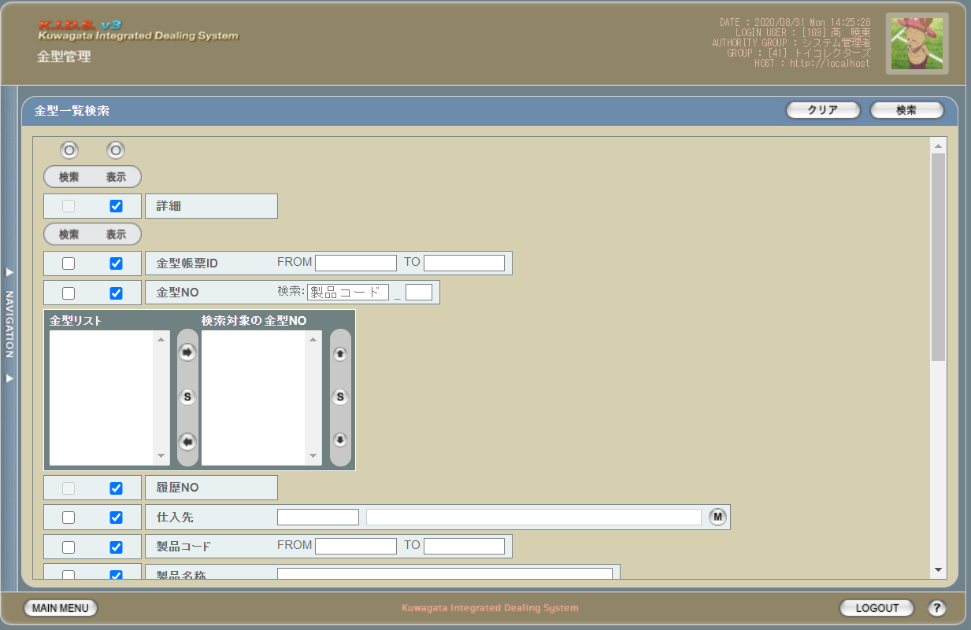

 | 「2」
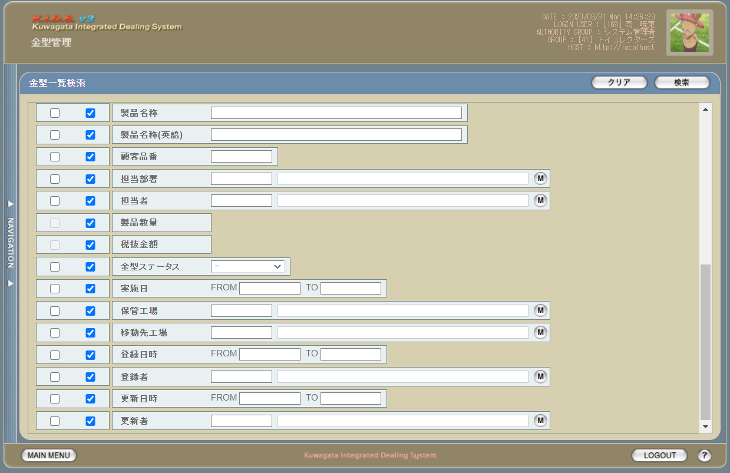

派生画面
1 | U-11-07-1 |  |  | 金型履歴検索（エラー） |  |  | 日付・製品コード等、入力値のフォーマットに制限がある項目においてバリデーションエラーが発生した場合に通知する画面。この画面は前画面(U-11-07)上に表示するJavaScript制御のアラートボックスである。

画面レイアウト

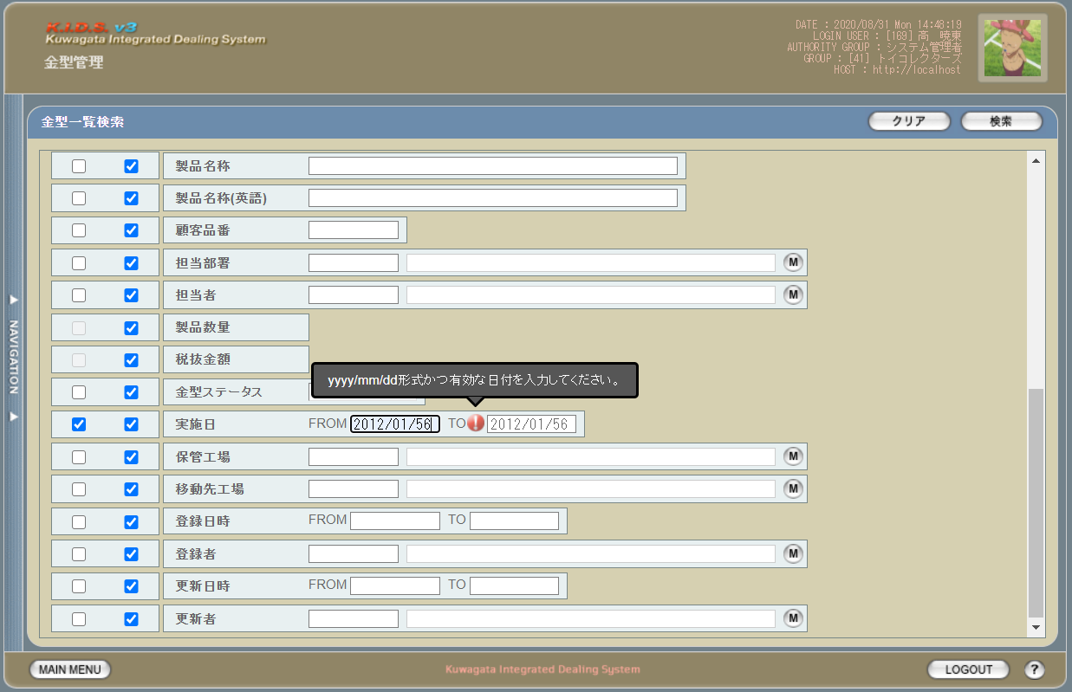

2 | U-11-07-2 |  |  | エラー画面 |  |  | 検索結果が多すぎる・DBアクセスエラー発生等、何らかの理由で検索が成功しなかったことを通知する画面。この画面は前画面(U-11-07)とは別ウィンドウで表示する。

画面レイアウト

項目定義
No. | 名称 |  |  |  | 部品 |  |  | I/O | 必須 | 形式 |  | 桁数 | 下限 | 上限 | 初期値
U-11-07 金型一覧検索画面
1 | クリア |  |  |  | ボタン |  |  | I | - | - |  | - | - | - | 固定値「クリア」
2 | 検索 |  |  |  | ボタン |  |  | I | - | - |  | - | - | - | 固定値「検索」
3 | 検索全項目切替 |  |  |  | ボタン |  |  | I | - | - |  | - | - | - | OFF
4 | 詳細（検索条件） |  |  |  | チェックボックス |  |  | O | - | 編集不可 |  | - | - | - | OFF
5 | 詳細（表示項目） |  |  |  | チェックボックス |  |  | I | - | - |  | - | - | - | ON
6 | 金型帳票ID（検索項目） |  |  |  | チェックボックス |  |  | I | - | - |  | - | - | - | OFF
7 | 金型帳票ID（表示項目） |  |  |  | チェックボックス |  |  | I | - | - |  | - | - | - | OFF
8 | 金型NO（検索項目） |  |  |  | チェックボックス |  |  | I | - | - |  | - | - | - | OFF
9 | 金型NO（表示項目） |  |  |  | チェックボックス |  |  | I | - | - |  | - | - | - | OFF
10 | 履歴NO（検索項目） |  |  |  | チェックボックス |  |  | I | - | 編集不可 |  | - | - | - | OFF
11 | 履歴NO（表示項目） |  |  |  | チェックボックス |  |  | I | - | - |  | - | - | - | OFF
12 | 仕入先（検索項目） |  |  |  | チェックボックス |  |  | I | - | - |  | - | - | - | OFF
13 | 仕入先（表示項目） |  |  |  | チェックボックス |  |  | I | - | - |  | - | - | - | OFF
14 | 製品コード（検索項目） |  |  |  | チェックボックス |  |  | I | - | - |  | - | - | - | OFF
15 | 製品コード（表示項目） |  |  |  | チェックボックス |  |  | I | - | - |  | - | - | - | OFF
16 | 製品名称（検索項目） |  |  |  | チェックボックス |  |  | I | - | - |  | - | - | - | OFF
17 | 製品名称（表示項目） |  |  |  | チェックボックス |  |  | I | - | - |  | - | - | - | OFF
18 | 製品名称（英語）（検索項目） |  |  |  | チェックボックス |  |  | I | - | - |  | - | - | - | OFF
19 | 製品名称（英語）（表示項目） |  |  |  | チェックボックス |  |  | I | - | - |  | - | - | - | OFF
20 | 顧客品番（検索項目） |  |  |  | チェックボックス |  |  | I | - | - |  | - | - | - | OFF
21 | 顧客品番（表示項目） |  |  |  | チェックボックス |  |  | I | - | - |  | - | - | - | OFF
22 | 担当部署（検索項目） |  |  |  | チェックボックス |  |  | I | - | - |  | - | - | - | OFF
23 | 担当部署（表示項目） |  |  |  | チェックボックス |  |  | I | - | - |  | - | - | - | OFF
24 | 担当者（検索項目） |  |  |  | チェックボックス |  |  | I | - | - |  | - | - | - | OFF
25 | 担当者（表示項目） |  |  |  | チェックボックス |  |  | I | - | - |  | - | - | - | OFF
26 | 製品数量（検索項目） |  |  |  | チェックボックス |  |  | I | - | 編集不可 |  | - | - | - | OFF
27 | 製品数量（表示項目） |  |  |  | チェックボックス |  |  | I | - | - |  | - | - | - | OFF
28 | 税抜金額（検索項目） |  |  |  | チェックボックス |  |  | I | - | 編集不可 |  | - | - | - | OFF
29 | 税抜金額（表示項目） |  |  |  | チェックボックス |  |  | I | - | - |  | - | - | - | OFF
30 | 金型ステータス（検索項目） |  |  |  | チェックボックス |  |  | I | - | - |  | - | - | - | OFF
31 | 金型ステータス（表示項目） |  |  |  | チェックボックス |  |  | I | - | - |  | - | - | - | OFF
32 | 実施日（検索項目） |  |  |  | チェックボックス |  |  | I | - | - |  | - | - | - | OFF
33 | 実施日（表示項目） |  |  |  | チェックボックス |  |  | I | - | - |  | - | - | - | OFF
34 | 保管工場（検索項目） |  |  |  | チェックボックス |  |  | I | - | - |  | - | - | - | OFF
35 | 保管工場（表示項目） |  |  |  | チェックボックス |  |  | I | - | - |  | - | - | - | OFF
36 | 移動先工場（検索項目） |  |  |  | チェックボックス |  |  | I | - | - |  | - | - | - | OFF
37 | 移動先工場（表示項目） |  |  |  | チェックボックス |  |  | I | - | - |  | - | - | - | OFF
38 | 登録日時（検索項目） |  |  |  | チェックボックス |  |  | I | - | - |  | - | - | - | OFF
39 | 登録日時（表示項目） |  |  |  | チェックボックス |  |  | I | - | - |  | - | - | - | OFF
40 | 登録者（検索項目） |  |  |  | チェックボックス |  |  | I | - | - |  | - | - | - | OFF
41 | 登録者（表示項目） |  |  |  | チェックボックス |  |  | I | - | - |  | - | - | - | OFF
42 | 更新日時（検索項目） |  |  |  | チェックボックス |  |  | I | - | - |  | - | - | - | OFF
43 | 更新日時（表示項目） |  |  |  | チェックボックス |  |  | I | - | - |  | - | - | - | OFF
44 | 更新者（検索項目） |  |  |  | チェックボックス |  |  | I | - | - |  | - | - | - | OFF
45 | 更新者（表示項目） |  |  |  | チェックボックス |  |  | I | - | - |  | - | - | - | OFF
46 | 金型帳票IDFROM |  |  |  | テキストボックス |  |  | I | - | - |  | - | - | - | -
47 | 金型帳票IDTO |  |  |  | テキストボックス |  |  | I | - | - |  | - | - | - | -
48 | 製品コード |  |  |  | テキストボックス |  |  | I | - | - |  | - | - | - | -
49 | 再販コード |  |  |  | テキストボックス |  |  | I | - | - |  | - | - | - | -
50 | 金型リスト |  |  |  | プルダウン |  |  | I | - | - |  | - | - | - | -
51 | 検索対象の金型NO |  |  |  | プルダウン |  |  | I | - | - |  | - | - | - | -
52 | 右へ移動 |  |  |  | ボタン |  |  | I | - | - |  | - | - | - | -
53 | 全件選択【1】 |  |  |  | ボタン |  |  | I | - | - |  | - | - | - | -
54 | 左へ移動 |  |  |  | ボタン |  |  | I | - | - |  | - | - | - | -
55 | 上へ移動 |  |  |  | ボタン |  |  | I | - | - |  | - | - | - | -
56 | 全件選択【2】 |  |  |  | ボタン |  |  | I | - | - |  | - | - | - | -
57 | 下へ移動 |  |  |  | ボタン |  |  | I | - | - |  | - | - | - | -
58 | 仕入先コード |  |  |  | テキストボックス |  |  | I | - | 半角英数字 |  | 3 | - | - | m_companyからstrcompanydisplaycodeを取得
59 | 仕入先名 |  |  |  | テキストボックス |  |  | I | - | 直接入力不可 |  | - | - | - | m_companyからstrcompanydisplaynameを取得
60 | 仕入先検索 |  |  |  | ボタン |  |  | I | - | - |  | - | - | - | ボタン画像
61 | 製品コードFORM |  |  |  | テキストボックス |  |  | I | - | 半角数字 |  | 5 | - | - | -
62 | 製品コードTO |  |  |  | テキストボックス |  |  | I | - | 半角数字 |  | 5 | - | - | -
63 | 製品名称 |  |  |  | テキストボックス |  |  | I | - | - |  | - | - | - | -
64 | 製品名称（英語） |  |  |  | テキストボックス |  |  | I | - | - |  | - | - | - | -
65 | 顧客品番 |  |  |  | テキストボックス |  |  | I | - | - |  | 3 | - | - | m_userからstruserdisplaycodeを取得
66 | 担当部署コード |  |  |  | テキストボックス |  |  | I | - | 半角英数字 |  | 2 | - | - | m_groupからstrgroupdisplaycodeを取得
67 | 担当部署名 |  |  |  | テキストボックス |  |  | I | - | 直接入力不可 |  | - | - | - | m_groupからstrgroupdisplaynameを取得
68 | 部門マスタボタン |  |  |  | ボタン |  |  | I | - | - |  | - | - | - | ボタン画像
69 | 担当者コード |  |  |  | テキストボックス |  |  | I | - | 半角英数字 |  | 3 | - | - | m_userからm_grouprelationを介してm_group.lnggroupcodeに紐づくstruserdisplaycodeを取得
70 | 担当者名 |  |  |  | テキストボックス |  |  | I | - | 直接入力不可 |  | - | - | - | m_userからm_grouprelationを介してm_group.lnggroupcodeに紐づくstruserdisplaynameを取得
71 | 担当者マスタボタン |  |  |  | ボタン |  |  | I | - | - |  | - | - | - | ボタン画像
72 | 金型ステータス |  |  |  | プルダウン |  |  | I | - | - |  | - | - | - | -
73 | 実施日FROM |  |  |  | テキストボックス |  |  | I | - | yyyy/mm/dd |  | 4+2+2 | - | - | -
74 | 実施日TO |  |  |  | テキストボックス |  |  | I | - | yyyy/mm/dd |  | 4+2+2 | - | - | -
75 | 保管工場コード |  |  |  | テキストボックス |  |  | I | - | 半角英数字 |  | - | - | - | m_companyからstrcompanydisplaycodeを取得
76 | 保管工場名 |  |  |  | テキストボックス |  |  | I | - | 直接入力不可 |  | - | - | - | m_companyからstrcompanydisplaynameを取得
77 | 保管工場マスタボタン |  |  |  | ボタン |  |  | I | - | - |  | - | - | - | ボタン画像
78 | 移動先工場コード |  |  |  | テキストボックス |  |  | I | - | 半角英数字 |  | - | - | - | m_companyからstrcompanydisplaycodeを取得
79 | 移動先工場名 |  |  |  | テキストボックス |  |  | I | - | 直接入力不可 |  | - | - | - | m_companyからstrcompanydisplaynameを取得
80 | 移動先工場マスタボタン |  |  |  | ボタン |  |  | I | - | - |  | - | - | - | ボタン画像
81 | 登録日時FROM |  |  |  | テキストボックス |  |  | I | - | yyyy/mm/dd |  | 4+2+2 | - | - | -
82 | 登録日時TO |  |  |  | テキストボックス |  |  | I | - | yyyy/mm/dd |  | 4+2+2 | - | - | -
83 | 登録者コード |  |  |  | テキストボックス |  |  | I | - | 半角英数字 |  | - | - | - | m_userからstruserdisplaycodeを取得
84 | 登録者名 |  |  |  | テキストボックス |  |  | I | - | 直接入力不可 |  | - | - | - | m_userからstruserdisplaynameを取得
85 | 登録者マスタボタン |  |  |  | ボタン |  |  | I | - | - |  | - | - | - | ボタン画像
86 | 更新日時FROM |  |  |  | テキストボックス |  |  | I | - | yyyy/mm/dd |  | 4+2+2 | - | - | -
87 | 更新日時TO |  |  |  | テキストボックス |  |  | I | - | yyyy/mm/dd |  | 4+2+2 | - | - | -
88 | 更新者コード |  |  |  | テキストボックス |  |  | I | - | 半角英数字 |  | - | - | - | m_userからstruserdisplaycodeを取得
89 | 更新者名 |  |  |  | テキストボックス |  |  | I | - | 直接入力不可 |  | - | - | - | m_userからstruserdisplaynameを取得
90 | 更新者マスタボタン |  |  |  | ボタン |  |  | I | - | - |  | - | - | - | ボタン画像
U-11-07-2 エラー画面
91 | 閉じる |  |  |  | ボタン |  |  | I | - | - |  | - | - | - | 固定値「閉じる」
 | ※1 |  | 該当項目の検索条件チェックがONの場合必須。ただしFROMかTOのどちらかが入力されていればOKとする。
 | ※2 |  | 該当項目の検索条件チェックがONの場合必須

動作定義
No. | 項目 |  |  |  |  |  | 動作 |  |  |  | 処理
1 | クリア |  |  |  |  |  | クリック |  |  |  | 入力欄をすべてクリアする
2 | 検索 |  |  |  |  |  | クリック |  |  |  | 処理定義「バリデーションチェック」、処理定義「検索処理」
3 | 検索全項目切替 |  |  |  |  |  | クリック |  |  |  | 全検索項目チェックのON/OFFを一律に切り替える
4 | 検索項目チェック |  |  |  |  |  | 切替 |  |  |  | チェックがONの項目を検索条件に含める
5 | 製品コード |  |  |  |  |  | 変更 |  |  |  | 処理定義「金型リスト取得」
6 | 再販コード |  |  |  |  |  | 変更 |  |  |  | 処理定義「金型リスト取得」
7 | 右へ移動 |  |  |  |  |  | クリック |  |  |  | 金型リストプルダウンに選択された金型NOを検索対象の金型NOプルダウンに移動する
8 | 全件選択【1】 |  |  |  |  |  | クリック |  |  |  | 金型リストプルダウンにある金型NOをすべて選択する
9 | 左へ移動 |  |  |  |  |  | クリック |  |  |  | 検索対象の金型NOプルダウンに選択された金型NOを金型リストプルダウンに移動する
10 | 上へ移動 |  |  |  |  |  | クリック |  |  |  | 検索対象の金型NOプルダウンに選択された金型NOを直上の行と入れ替える
11 | 全件選択【2】 |  |  |  |  |  | クリック |  |  |  | 検索対象の金型NOプルダウンにある金型NOをすべて選択する
12 | 下へ移動 |  |  |  |  |  | クリック |  |  |  | 検索対象の金型NOプルダウンに選択された金型NOを直下の行と入れ替える
13 | 仕入先マスタボタン |  |  |  |  |  | クリック |  |  |  | 仕入先マスタ検索画面(C-00-09)を表示。選択された仕入先のコード、名称をテキストボックスに反映する。
14 | 部門マスタボタン |  |  |  |  |  | クリック |  |  |  | 部門マスタ検索画面(C-00-01)を表示。選択された部門のコード、名称をテキストボックスに反映する。
15 | 担当者マスタボタン |  |  |  |  |  | クリック |  |  |  | 担当者マスタ検索画面(C-00-02)を表示。選択された担当者のコード、名称をテキストボックスに反映する。
16 | 保管工場マスタボタン |  |  |  |  |  | クリック |  |  |  | 工場マスタ検索画面(C-00-07)を表示。選択された工場のコード、名称をテキストボックスに反映する。
17 | 移動先工場マスタボタン |  |  |  |  |  | クリック |  |  |  | 工場マスタ検索画面(C-00-07)を表示。選択された工場のコード、名称をテキストボックスに反映する。
18 | 登録者マスタボタン |  |  |  |  |  | クリック |  |  |  | 入力者検索画面(C-00-04)を表示。選択されたユーザーのコード、名称をテキストボックスに反映する。
19 | 更新者マスタボタン |  |  |  |  |  | クリック |  |  |  | 入力者検索画面(C-00-04)を表示。選択されたユーザーのコード、名称をテキストボックスに反映する。
20 | 閉じる |  |  |  |  |  | クリック |  |  |  | 本画面(U-11-07-2)を閉じて前画面(U-11-07)表示状態に戻る

処理定義
No. | 処理名 |  |  |  |  |  | 処理内容
1 | バリデーションチェック |  |  |  |  |  | 1 | 実施日FROM・実施日TO・登録日時FROM・登録日時TO・更新日時FROM・更新日時TOのいずれか1件以上が正規表現「^\d{4}\/\d{1,2}\/\d{1,2}$」に一致しない場合、下記のエラーメッセージNo.1をセットする

 |  |  |  |  |  |  | 2 | 実施日FROM・実施日TO・登録日時FROM・登録日時TO・更新日時FROM・更新日時TOのいずれか1件以上が存在しない日付(2/31等)の場合、下記のエラーメッセージNo.1をセットする

 |  |  |  |  |  |  | 3 | エラーメッセージがセットされている場合、エラーダイアログ(U-11-07-1)を表示する
2 | 金型リスト取得 |  |  |  |  |  | 1 | 入力された製品コード、再販コードによりm_mold.moldnoを取得する
 |  |  |  |  |  |  | 2 | 取得した金型NOの中に、以下の金型NOを除外して、金型リストプルダウンに設定する
 |  |  |  |  |  |  |  | ・t_moldhistory.status=10：移動／20：返却、且つ現在時刻より未来の実施日のt_moldhistory.moldno
 |  |  |  |  |  |  |  | ・m_moldreport.status=00：未完了のm_moldreportに紐づくt_moldreportdetail.moldno
 |  |  |  |  |  |  |  | ・t_moldhistory.status=30：廃棄のt_moldhistory.moldno
3 | 検索処理 |  |  |  |  |  | 1 | 検索チェックボックスがonになっている項目とその値を条件に、以下のデータを取得する。 ・m_stock ・m_stockに紐づくt_stockdetail ・t_stockdetailに紐づくt_moldhistory,t_moldreportrelationを検索する。
 |  |  |  |  |  |  | 2 | DBアクセスエラー等何らかの理由で検索処理に失敗した場合、下記のエラーメッセージNo.6をセットする
 |  |  |  |  |  |  | 3 | 検索結果件数が1000件を超える場合、下記のエラーメッセージNo.7をセットする
 |  |  |  |  |  |  | 4 | エラーメッセージがセットされている場合、エラー画面(U-11-07-2)を別ウィンドウで開く

エラーメッセージ
No. | エラー内容 |  |  |  |  |  |  |  |  |  | エラーメッセージ ※
1 | バリデーションチェックNo.1,2でエラー発生 |  |  |  |  |  |  |  |  |  | yyyy/mm/dd形式かつ有効な日付を入力してください。
2 | 検索処理に失敗した場合 |  |  |  |  |  |  |  |  |  | 該当する金型帳票データの検索に失敗しました
3 | 検索結果件数が1000件を超える場合 |  |  |  |  |  |  |  |  |  | 検索結果が多いため条件を絞り込んでください 1000
 | ※ |  | 「〇〇」にはエラーが発生した箇所(「登録日FROM」「製品コード」等)が入る

金型一覧
画面定義
共通情報 |  |  | プロジェクト名 |  | 株式会社クワガタ様向け KID'S 受発注機能改修 |  |  |  |  |  |  |  |  | 作成者 | solcom
 |  |  | システム名 |  | Kuwagata Integrated Dealing System (KID'S) |  |  |  |  |  |  |  |  | 作成日付 | 2019-02-19
 |  |  | 工程名 |  | 基本設計 |  |  |  |  |  |  |  |  | バージョン | 0.6
 |  |  | ドキュメントID |  | KIDS0002 |  |  |  |  |  |  |  |  | 更新者
 |  |  | ドキュメント名 |  | 基本設計 画面設計書 |  |  |  |  |  |  |  |  | 更新日付
書誌情報 |  |  | 画面ID |  | U-11-08
 |  |  | 画面の名称 |  | 金型一覧
 |  |  | 概要 |  | 新規追加画面。仕入明細テーブルより金型の検索結果一覧を表示する画面。この画面は前画面(「金型一覧検索」U-11-08)とは別ウィンドウで表示する。

URL |  | mm/list/index.php
画面レイアウト
 | 「1」
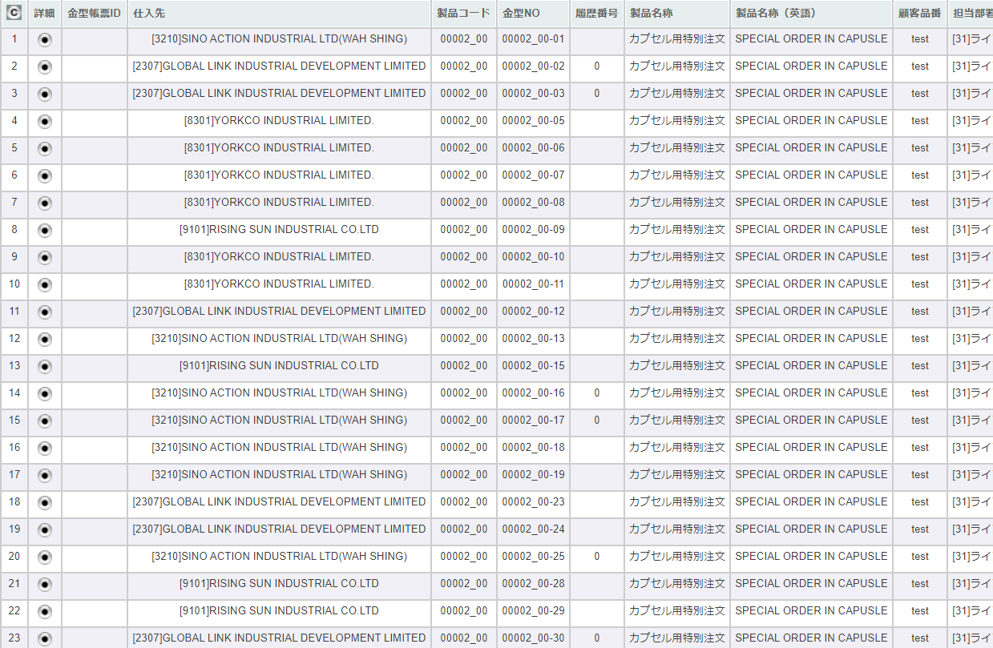

 | 「2」
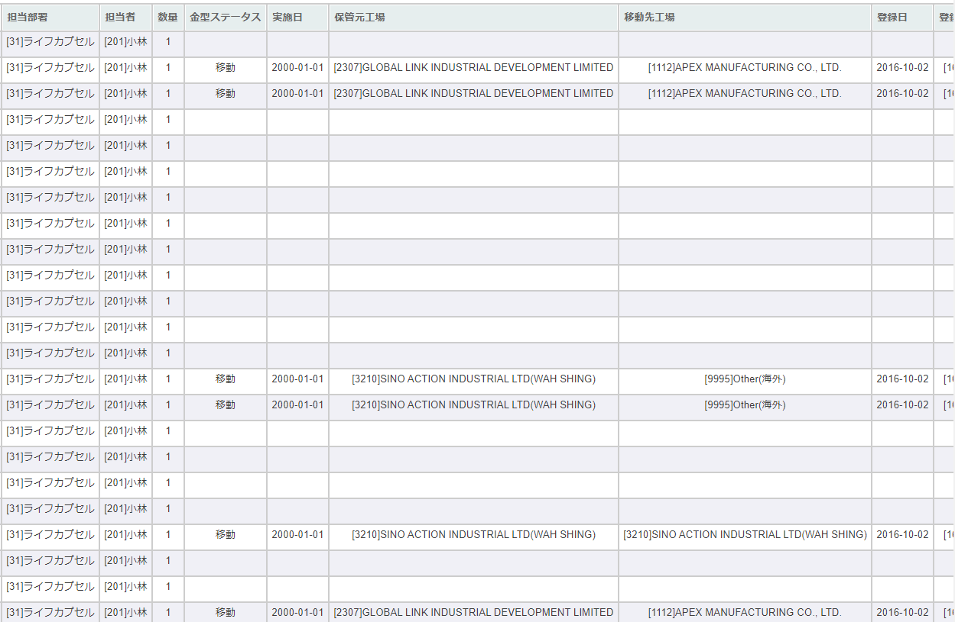

 | 「3」
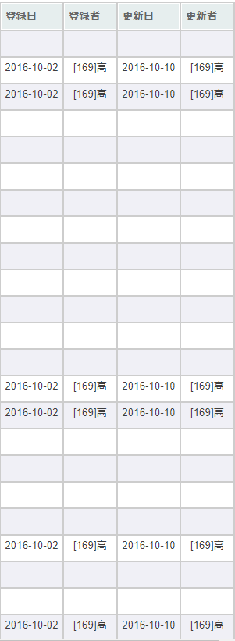

項目定義
No. | 名称 |  |  | 部品 |  |  | I/O | 必須 | 形式 |  | 桁数 | 下限 | 上限 | 初期値
U-11-08 金型一覧
1 | コピー |  |  | ボタン |  |  | I | - | - |  | - | - | - | ボタン画像
2 | 詳細 |  |  | ボタン |  |  | I | - | - |  | - | - | - | m_stock.lngrevisionno >= 0の場合のみボタン画像
3 | 金型帳票ID |  |  | ラベル |  |  | O | - | - |  | - | - | - | t_stockdetail.strmoldnoから取得したt_moldhistory.historyno,t_moldhistory.moldnoで取得したt_moldreportrelation.moldreportid
4 | 仕入先 |  |  | ラベル |  |  | O | - | [code]name |  | 4+2+2 | - | - | m_stock.lngcustomercompanycodeで取得したm_company.strcompanydisplaycodeと m_company.strcompanydisplayname
5 | 製品コード |  |  | ラベル |  |  | O | - | xxxxx_rr |  | 5_2 | - | - | t_stockdetail.strproductcodeとt_stockdetail.strrevisecode
6 | 金型NO |  |  | ラベル |  |  | O | - | xxxxx_rr-nn |  | 5_2-2 | - | - | t_stockdetail.strmoldno
7 | 履歴番号 |  |  | ラベル |  |  | O | - | - |  | - | - | - | t_stockdetail.strmoldnoから取得したt_moldhistory.historyno
8 | 製品名称 |  |  | ラベル |  |  | O | - | - |  | - | - | - | t_stockdetail.strproductcode、t_stockdetail.strrevisecodeから取得したm_product.strproductname
9 | 製品名称（英語） |  |  | ラベル |  |  | O | - | - |  | - | - | - | t_stockdetail.strproductcode、t_stockdetail.strrevisecodeから取得したm_product.strproductenglishname
10 | 顧客品番 |  |  | ラベル |  |  | O | - | - |  | - | - | - | t_stockdetail.strproductcode、t_stockdetail.strrevisecodeから取得したm_product.strgoodscode
11 | 担当部署 |  |  | ラベル |  |  | O | - | [code]name |  | - | - | - | t_stockdetail.strproductcode、t_stockdetail.strrevisecodeから取得したm_product.lnggroupcodeでm_group.strgroupdisplaycodeとm_group.strgroupdisplaynameを取得
12 | 担当者 |  |  | ラベル |  |  | O | - | [code]name |  | - | - | - | t_stockdetail.strproductcode、t_stockdetail.strrevisecodeから取得したm_product.lngusercodeからm_user.struserdisplaycodeとm_user.struserdisplaynameを取得
13 | 数量 |  |  | ラベル |  |  | O | - | - |  | - | - | - | t_stockdetail.lngproductquantity
14 | 金型ステータス |  |  | ラベル |  |  | O | - | - |  | - | - | - | t_stockdetail.strmoldnoから取得したt_moldhistory.status,m_businesscode.businesscodename='金型ステータス'で取得したm_businesscode.description
15 | 実施日 |  |  | ラベル |  |  | O | - | YYYY-MM-DD |  | - | - | - | t_stockdetail.strmoldnoから取得したt_moldhistory.actiondate
16 | 保管元工場 |  |  | ラベル |  |  | O | - | [code]name |  | - | - | - | t_stockdetail.strmoldnoから取得したt_moldhistory.sourcefactoryで取得したm_company.strcompanydisplaycodeと m_company.strcompanydisplayname
17 | 移動先工場 |  |  | ラベル |  |  | O | - | [code]name |  | - | - | - | t_stockdetail.strmoldnoから取得したt_moldhistory.destinationfactoryで取得したm_company.strcompanydisplaycodeと m_company.strcompanydisplayname
18 | 登録日 |  |  | ラベル |  |  | O | - | YYYY-MM-DD |  | 8_2 | - | - | t_stockdetail.strmoldnoから取得したt_moldhistory.created
19 | 登録者 |  |  | ラベル |  |  | O | - | [code]name |  | - | - | - | t_stockdetail.strmoldnoから取得したt_moldhistory.createbyで取得したm_user.struserdisplaycodeと m_user.struserdisplayname
20 | 更新日 |  |  | ラベル |  |  | O | - | YYYY-MM-DD |  | - | - | - | t_stockdetail.strmoldnoから取得したt_moldhistory.updated
21 | 更新者 |  |  | ラベル |  |  | O | - | [code]name |  | - | - | - | t_stockdetail.strmoldnoから取得したt_moldhistory.updatebyで取得したm_user.struserdisplaycodeと m_user.struserdisplayname

動作定義
No. | 項目 |  |  |  | 動作 |  |  |  |  | 処理
1 | 画面全体 |  |  |  | 初期表示 |  |  |  |  | 処理定義「初期表示」参照
2 | コピーボタン |  |  |  | クリック |  |  |  |  | 表示している一覧をクリップボードにコピーし、メッセージ画面を表示する。 「クリップボードにコピーしました」
3 | 詳細ボタン |  |  |  | クリック |  |  |  |  | 処理定義「詳細表示」参照

処理定義
No. | 処理名 |  |  |  |  | 処理内容
1 | 初期表示 |  |  |  |  | 1 | 引数で受け取ったm_stock、t_stockdetailを画面に表示する。
2 | 詳細 |  |  |  |  | 1 | ボタンが押下された行の仕入番号、仕入リビジョン番号を引数に仕入詳細画面を別ウィンドウで表示する。

金型帳票管理メニュー
画面定義
共通情報 |  |  | プロジェクト名 |  | 株式会社クワガタ様向け KID'S 受発注機能改修 |  |  |  |  |  |  |  | 作成者 | solcom
 |  |  | システム名 |  | Kuwagata Integrated Dealing System (KID'S) |  |  |  |  |  |  |  | 作成日付 | 2019-02-19
 |  |  | 工程名 |  | 基本設計 |  |  |  |  |  |  |  | バージョン | 0.6
 |  |  | ドキュメントID |  | KIDS0002 |  |  |  |  |  |  |  | 更新者
 |  |  | ドキュメント名 |  | 基本設計 画面設計書 |  |  |  |  |  |  |  | 更新日付
書誌情報 |  |  | 画面ID |  | M-12-00
 |  |  | 画面の名称 |  | 金型帳票管理メニュー
 |  |  | 概要 |  | 金型帳票管理機能のメニュー画面。本画面は元画面(「メインメニュー」U-00-03)と同ウィンドウで遷移する。またこの画面はユーザの権限によってアクセスが規制される。

URL |  | mm/select-function/index.php
画面レイアウト
新レイアウト

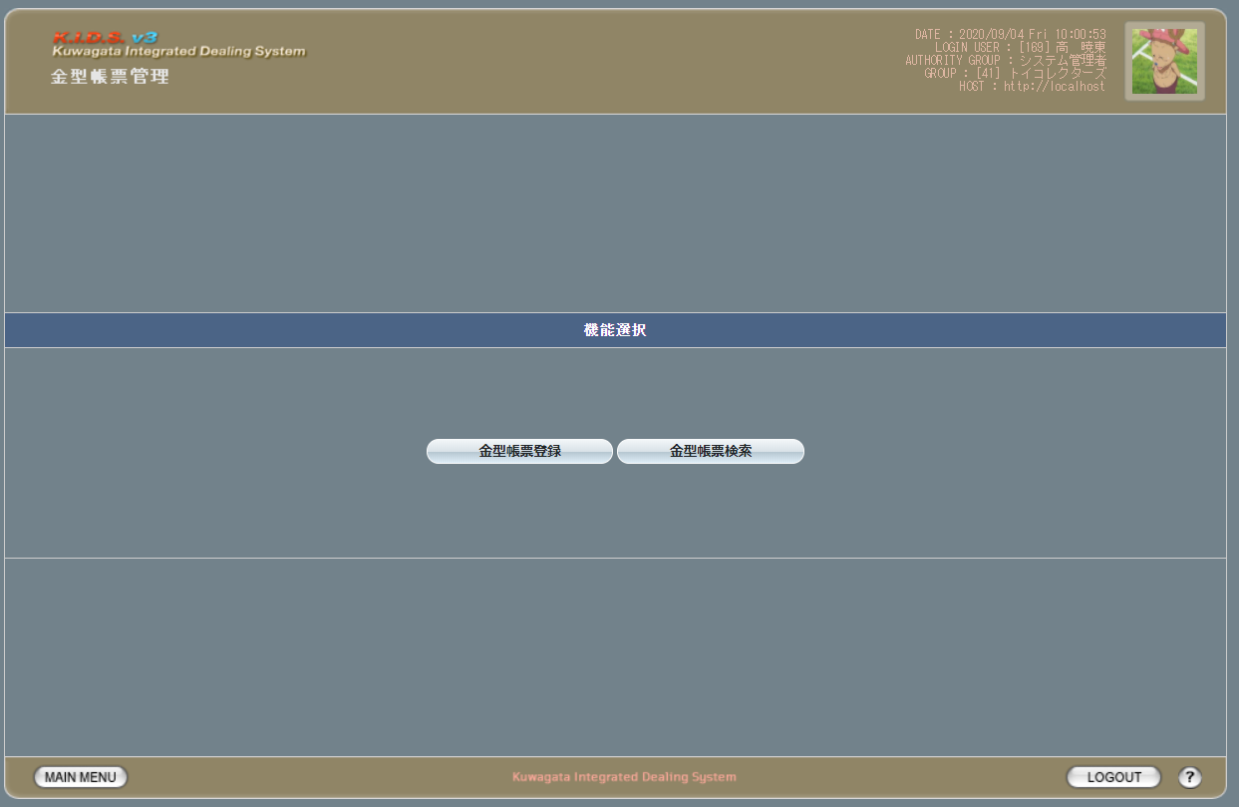

項目定義
No. | 名称 |  |  | 部品 |  | I/O | 必須 | 形式 |  | 桁数 | 下限 | 上限 | 初期値
1 | 金型帳票登録 |  |  | ボタン |  | I | - | - |  | - | - | - | 固定値[金型帳票登録]
2 | 金型帳票検索 |  |  | ボタン |  | I | - | - |  | - | - | - | 固定値[金型帳票検索]

動作定義
No. | 項目 |  |  |  | 動作 |  |  |  | 処理
1 | 金型帳票登録 |  |  |  | クリック |  |  |  | 金型帳票登録画面(U-12-01)に同ウィンドウで遷移する
2 | 金型帳票検索 |  |  |  | クリック |  |  |  | 金型帳票検索画面(U-12-02)に同ウィンドウで遷移する

金型帳票登録
画面定義
共通情報 |  |  | プロジェクト名 |  | 株式会社クワガタ様向け KID'S 受発注機能改修 |  |  |  |  |  |  |  |  |  |  | 作成者 |  |  | solcom
 |  |  | システム名 |  | Kuwagata Integrated Dealing System (KID'S) |  |  |  |  |  |  |  |  |  |  | 作成日付 |  |  | 2019-02-19
 |  |  | 工程名 |  | 基本設計 |  |  |  |  |  |  |  |  |  |  | バージョン |  |  | 0.6
 |  |  | ドキュメントID |  | KIDS0002 |  |  |  |  |  |  |  |  |  |  | 更新者
 |  |  | ドキュメント名 |  | 基本設計 画面設計書 |  |  |  |  |  |  |  |  |  |  | 更新日付
書誌情報 |  |  | 画面ID |  | U-12-01
 |  |  | 画面の名称 |  | 金型帳票登録
 |  |  | 概要 |  | 金型帳票を登録する画面。本画面は元画面(「メインメニュー」U-00-03もしくは「金型帳票管理メニュー」U-12-00)と同じウィンドウで表示する。

URL |  | mr/regist/index.php
画面レイアウト

 | ヘッダー部
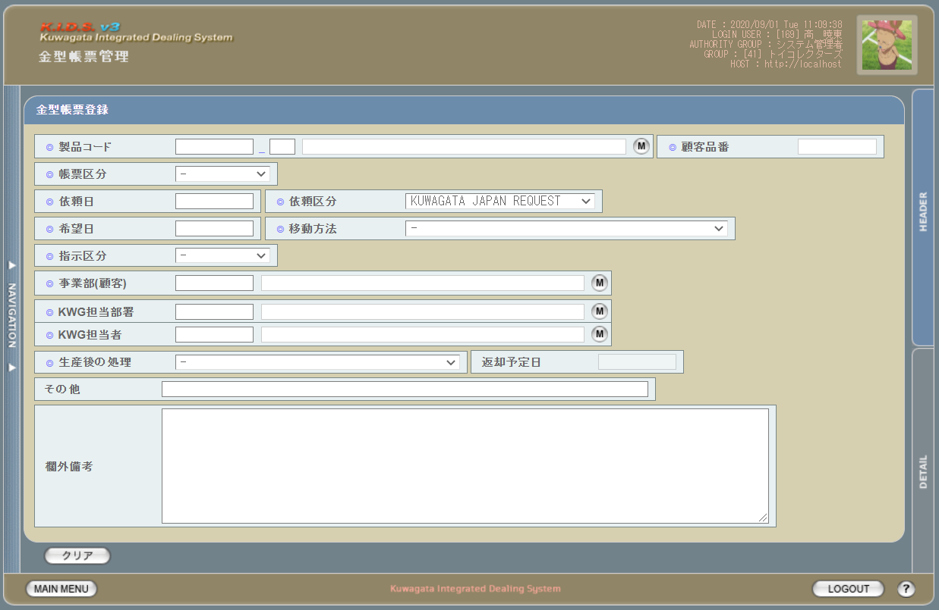

 | 明細部
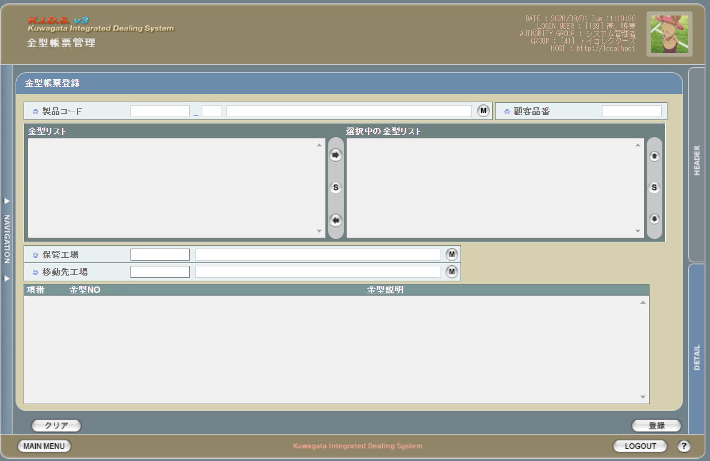

派生画面
1 | U-12-01-0 |  | 顧客品番設定ダイアログ |  | 処理定義「製品取得」で取得した製品マスタの顧客品番が空の場合、当ダイアログを表示し、顧客品番が入力し、「OK」ボタンで製品マスタへ反映する

画面レイアウト

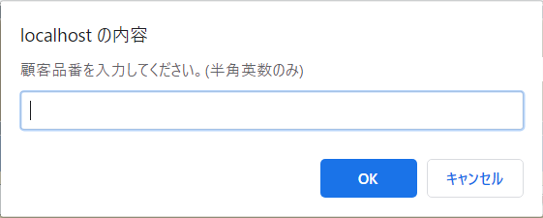

2 | U-12-01-0 |  | 金型帳票登録（エラー） |  | 日付等入力値のフォーマットに制限がある項目においてバリデーションエラーが発生した場合に通知する画面。この画面は前画面(U-06-02)上に表示するJavaScript制御のアラートボックスである。

画面レイアウト

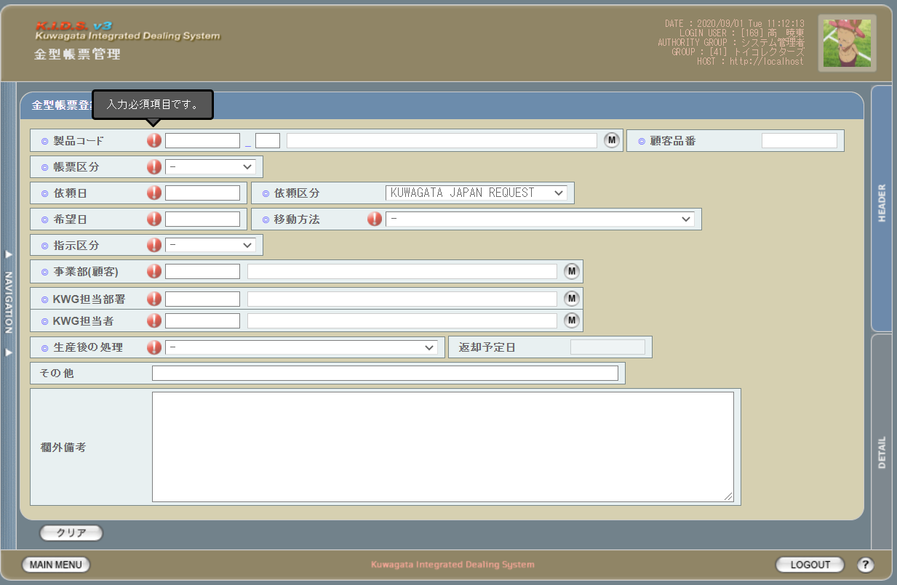

3 | U-12-01-1 |  | 登録確認画面 |  | 金型帳票データの登録処理の最終確認を促す画面。金型帳票登録画面から遷移する。

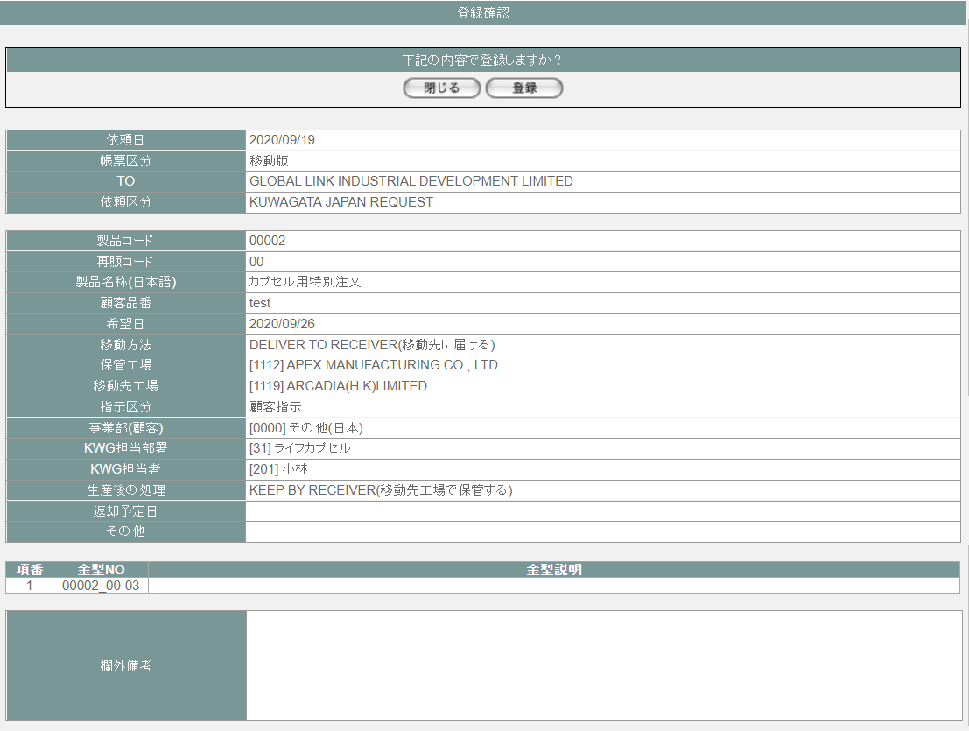

 |  |  |  |  |  |  |  |  |  |  |  |  |  |  |  | 画面要素
 |  |  |  |  |  |  |  |  |  |  |  |  |  |  |  | 1 | 「閉じる」ボタン
 |  |  |  |  |  |  |  |  |  |  |  |  |  |  |  |  | このダイアログを閉じて金型帳票登録画面(U-12-01)表示状態に戻る。データ等への影響は存在しない。

 |  |  |  |  |  |  |  |  |  |  |  |  |  |  |  | 2 | 「登録」ボタン
 |  |  |  |  |  |  |  |  |  |  |  |  |  |  |  |  | このダイアログを閉じて金型帳票登録完了画面(U-12-01-2)に遷移する。

4 | U-12-01-2 |  | 登録完了画面 |  | 金型帳票データの登録結果を通知する画面。登録確認画面から遷移する。

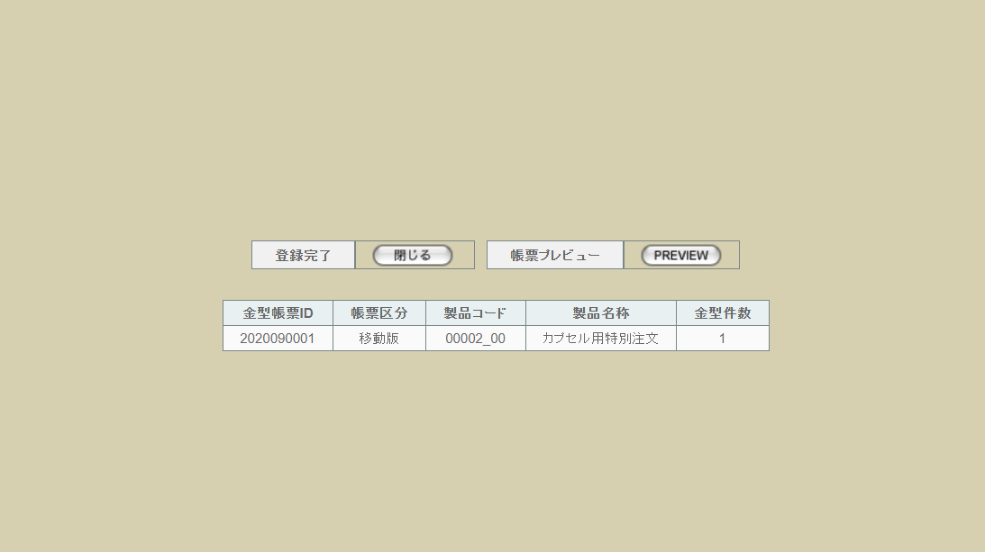

 |  |  |  |  |  |  |  |  |  |  |  |  |  |  |  | 画面要素
 |  |  |  |  |  |  |  |  |  |  |  |  |  |  |  | 1 | 「閉じる」ボタン
 |  |  |  |  |  |  |  |  |  |  |  |  |  |  |  |  | このダイアログを閉じて金型帳票登録画面(U-12-01)に遷移する。 ※遷移した画面は全項目クリア状態である

5 | U-12-01-3 |  | 登録エラー画面 |  | 金型帳票データの登録時にエラーが発生したことを通知する画面。前画面(U-12-01-1)と同ダイアログ上で遷移する。
画面レイアウト

1
 |  |  |  |  |  |  |  |  |  |  |  |  |  |  |  | 画面要素
 |  |  |  |  |  |  |  |  |  |  |  |  |  |  |  | 1 | エラーメッセージ
 |  |  |  |  |  |  |  |  |  |  |  |  |  |  |  |  | エラーの内容が表示される。
 |  |  |  |  |  |  |  |  |  |  |  |  |  |  |  |  | エラー内容ごとに固有メッセージがあり、
 |  |  |  |  |  |  |  |  |  |  |  |  |  |  |  |  | 画面からの編集は不可。
 |  |  |  |  |  |  |  |  |  |  |  |  |  |  |  | 2 | 「閉じる」ボタン
 |  |  |  |  |  |  |  |  |  |  |  |  |  |  |  |  | このダイアログを閉じて金型帳票登録画面(U-12-01)表示状態に戻る。データ等への影響は存在しない。
2

項目定義
No. | 名称 |  |  | 部品 |  |  | I/O | 必須 | 形式 |  |  |  | 桁数 | 下限 | 上限 | 初期値
U-12-01 金型帳票登録画面
ヘッダ入力部
1 | 製品コード |  |  | テキストボックス |  |  | I | 〇 | 半角英数字 |  |  |  | - | - | -
2 | 再販コード |  |  | テキストボックス |  |  | I | - | 半角英数字 |  |  |  | - | - | -
3 | 製品名称 |  |  | テキストボックス |  |  | O | 〇 | 編集不可 |  |  |  | - | - | -
4 | 製品検索 |  |  | ボタン |  |  | I | - | - |  |  |  | - | - | - | 「M」
5 | 帳票区分 |  |  | プルダウン |  |  | I | 〇 | 選択肢： - 10：移動版 20：返却版 30：廃棄版 |  |  |  | - | - | - | -
6 | 依頼日 |  |  | テキストボックス |  |  | I | 〇 | yyyy/mm/dd |  |  |  | - | - | - | -
7 | 依頼区分 |  |  | プルダウン |  |  | I | 〇 | 選択肢： 10：KUWAGATA JAPAN REQUEST |  |  |  | - | - | - | -
8 | 希望日 |  |  | テキストボックス |  |  | I | 〇 | yyyy/mm/dd |  |  |  | - | - | - | -
9 | 移動方法 |  |  | プルダウン |  |  | I | 〇 | 選択肢： - 10：DELIVER TO RECEIVER(移動先に届ける) 20：PICK-UP BY RECEIVER(移動先が引き取りに来る) 30：VIA HONG KONG(香港経由) |  |  |  | - | - | - | -
10 | 指示区分 |  |  | プルダウン |  |  | I | 〇 | 選択肢： 10：顧客指示 20：KWG指示 |  |  |  | - | - | - | -
11 | 事業部（顧客） |  |  | テキストボックス |  |  | I | 〇 | 半角英数字 |  |  |  | - | - | - | m_companyからstrcompanydisplaycodeを取得
12 | 事業部（顧客）名 |  |  | テキストボックス |  |  | O | 〇 | 編集不可 |  |  |  | - | - | - | m_companyからstrcompanydisplaynameを取得
13 | 事業部（顧客）検索 |  |  | ボタン |  |  | I | - | - |  |  |  | - | - | - | ボタン画像
14 | KWG担当部署 |  |  | テキストボックス |  |  | I | 〇 | 半角英数字 |  |  |  | - | - | - | m_companyからstrcompanydisplaycodeを取得
15 | KWG担当部署名 |  |  | テキストボックス |  |  | O | 〇 | 編集不可 |  |  |  | - | - | - | m_companyからstrcompanydisplaynameを取得
16 | KWG担当部署検索 |  |  | ボタン |  |  | I | - | - |  |  |  | - | - | - | ボタン画像
17 | KWG担当者 |  |  | テキストボックス |  |  | I | 〇 | 半角英数字 |  |  |  | - | - | - | m_userからstruserdisplaycodeを取得
18 | KWG担当者名 |  |  | テキストボックス |  |  | O | 〇 | 編集不可 |  |  |  | - | - | - | m_userからstruserdisplaynameを取得
19 | KWG担当者検索 |  |  | ボタン |  |  | I | - | - |  |  |  | - | - | - | ボタン画像
20 | 生産後の処理 |  |  | プルダウン |  |  | I | 〇 | 選択肢： 10：KEEP BY RECEIVER(移動先工場で保管する) 20：RETURN TO ORIGINAL(保管工場に返却する) |  |  |  | - | - | - | -
21 | 返却予定日 |  |  | テキストボックス |  |  | I | - | yyyy/mm/dd |  |  |  | - | - | - | -
22 | その他 |  |  | テキストボックス |  |  | I | - | - |  |  |  | - | - | - | -
23 | 欄外備考 |  |  | テキストボックス |  |  | I | - | - |  |  |  | - | - | - | -
24 | クリア |  |  | ボタン |  |  | I | - | - |  |  |  | - | - | - | -
明細入力部
25 | 製品コード |  |  | テキストボックス |  |  | O | 〇 | 編集不可 |  |  |  |  |  |  | m_productからstrproductcodeを取得
26 | 再販コード |  |  | テキストボックス |  |  | O | 〇 | 編集不可 |  |  |  |  |  |  | m_productからstrrevisecodeを取得
27 | 製品名称 |  |  | テキストボックス |  |  | O | 〇 | 編集不可 |  |  |  |  |  |  | m_productからstrproductnameを取得
28 | 製品検索 |  |  | ボタン |  |  | I | I |  |  |  |  |  |  |  | ボタン画像
29 | 顧客品番 |  |  | テキストボックス |  |  | I | - |  |  |  |  |  |  |  | -
30 | 金型リスト |  |  | プルダウン |  |  | I | - | - |  |  |  | - | - | - | -
31 | 検索対象の金型NO |  |  | プルダウン |  |  | I | - | - |  |  |  | - | - | - | -
32 | 右へ移動 |  |  | ボタン |  |  | I | - | - |  |  |  | - | - | - | ボタン画像
33 | 全件選択【1】 |  |  | ボタン |  |  | I | - | - |  |  |  | - | - | - | ボタン画像
34 | 左へ移動 |  |  | ボタン |  |  | I | - | - |  |  |  | - | - | - | ボタン画像
35 | 上へ移動 |  |  | ボタン |  |  | I | - | - |  |  |  | - | - | - | ボタン画像
36 | 全件選択【2】 |  |  | ボタン |  |  | I | - | - |  |  |  | - | - | - | ボタン画像
37 | 下へ移動 |  |  | ボタン |  |  | I | - | - |  |  |  | - | - | - | ボタン画像
38 | 保管工場コード |  |  | プルダウン |  |  | I | - | 半角英数字 |  |  |  | - | - | - | m_moldmoverequestfactoryからstrfactorydisplaycodeを取得
39 | 保管工場名 |  |  | プルダウン |  |  | O | - | 編集不可 |  |  |  | - | - | - | m_moldmoverequestfactoryからstrfactorydisplaynameを取得
40 | 保管工場検索 |  |  | ボタン |  |  | - | - |  |  |  |  | - | - | - | ボタン画像
41 | 移動先工場コード |  |  | テキストボックス |  |  | I | - | 半角英数字 |  |  |  | - | - | - | m_moldmoverequestfactoryからstrfactorydisplaycodeを取得
42 | 移動先工場名 |  |  | テキストボックス |  |  | O | - | 編集不可 |  |  |  | - | - | - | m_moldmoverequestfactoryからstrfactorydisplaynameを取得
43 | 移動先工場検索 |  |  | ボタン |  |  | I | - | - |  |  |  | - | - | - | ボタン画像
金型一覧 ※検索対象の金型NOに表示された金型NOを表示する
44 | 項番 |  |  | ラベル |  |  | O | - | - |  |  |  | - | - | -
45 | 金型NO |  |  | ラベル |  |  | O | - | - |  |  |  | - | - | -
46 | 金型説明 |  |  | テキストボックス |  |  | O | - | - |  |  |  | - | - | -
47 | クリア |  |  | ボタン |  |  | I | - | - |  |  |  | - | - | - | 固定値「クリア」
48 | 登録 |  |  | ボタン |  |  | I | - | - |  |  |  | - | - | - | 固定値「登録」
U-12-01-1 金型帳票登録確認画面
49 | 依頼日 |  |  | ラベル |  |  | O | - | yyyy/mm/dd |  |  |  | - | - | - | 登録画面に入力した依頼日
50 | 帳票区分 |  |  | ラベル |  |  | O | - | - |  |  |  | - | - | - | 登録画面に入力した帳票区分
51 | TO |  |  | ラベル |  |  | O | - | - |  |  |  | - | - | - | 登録画面に入力した一件目の金型NOに紐づくt_stockdetail.lngstockno,t_stockdetail.lngrevisionnoで取得したm_stock.lngcustomercompanycodeで取得したm_company.strcompanydisplayname
52 | 依頼区分 |  |  | ラベル |  |  | O | - | - |  |  |  | - | - | - | 登録画面に入力した依頼区分
53 | 製品コード |  |  | ラベル |  |  | O | - | [code] name |  |  |  | - | - | - | 登録画面に入力した製品コード
54 | 再販コード |  |  | ラベル |  |  | O | - | - |  |  |  | - | - | - | 登録画面に入力した再販コード
55 | 製品名称（日本語） |  |  | ラベル |  |  | O | - | - |  |  |  | - | - | - | 登録画面に入力した製品名称
56 | 顧客品番 |  |  | ラベル |  |  | O | - | - |  |  |  | - | - | - | 登録画面に入力した顧客品番
57 | 希望日 |  |  | ラベル |  |  | O | - | - |  |  |  | - | - | - | 登録画面に入力した希望日
58 | 移動方法 |  |  | ラベル |  |  | O | - | - |  |  |  | - | - | - | 登録画面に入力した移動方法
59 | 保管工場 |  |  | ラベル |  |  | O | - | [code] name |  |  |  | - | - | - | 登録画面に入力した保管工場
60 | 移動先工場 |  |  | テキストボックス |  |  | I | - | [code] name |  |  |  | - | - | - | 登録画面に入力した移動先工場
61 | 指示区分 |  |  | ラベル |  |  | O | - | - |  |  |  | - | - | - | 登録画面に入力した指示区分
62 | 事業部（顧客） |  |  | ラベル |  |  | O | - | [code] name |  |  |  | - | - | - | 登録画面に入力した事業部（顧客）
63 | KWG担当部署 |  |  | ラベル |  |  | O | - | [code] name |  |  |  | - | - | - | 登録画面に入力したKWG担当部署
64 | KWG担当者 |  |  | ラベル |  |  | O | - | [code] name |  |  |  | - | - | - | 登録画面に入力したKWG担当者
65 | 生産後の処理 |  |  | ラベル |  |  | O | - | - |  |  |  | - | - | - | 登録画面に入力した生産後の処理
66 | 返却予定日 |  |  | ラベル |  |  | O | - | yyyy/mm/dd |  |  |  | - | - | - | 登録画面に入力した返却予定日
67 | その他 |  |  | ラベル |  |  | O | - | - |  |  |  | - | - | - | 登録画面に入力したその他
金型一覧
68 | 項番 |  |  | ラベル |  |  | O | - | - |  |  |  | - | - | - | 画面表示上の順序(データとしての意味はない)
69 | 金型NO |  |  | ラベル |  |  | O | - | - |  |  |  | - | - | - | 登録画面に入力した金型NO
70 | 金型説明 |  |  | ラベル |  |  | O | - | - |  |  |  | - | - | - | 登録画面に入力した金型説明
71 | 欄外備考 |  |  | ラベル |  |  | O | - | - |  |  |  | - | - | - | 登録画面に入力した欄外備考
U-12-01-2 金型帳票登録完了画面
72 | 完了メッセージ |  |  | ラベル |  |  |  |  |  |  |  |  |  |  |  | 固定値「登録完了」
73 | 閉じる |  |  | ボタン |  |  |  |  |  |  |  |  |  |  |  | 固定値「閉じる」
74 | PREVIEW |  |  | ボタン |  |  |  |  |  |  |  |  |  |  |  | 画像
75 | 金型帳票ID |  |  | ラベル |  |  |  |  |  |  |  |  |  |  |  | 登録された金型帳票ID
76 | 帳票区分 |  |  | ラベル |  |  |  |  |  |  |  |  |  |  |  | 登録された帳票区分
77 | 製品コード |  |  | ラベル |  |  |  |  |  |  |  |  |  |  |  | 登録された製品コード
78 | 製品名称 |  |  | ラベル |  |  |  |  |  |  |  |  |  |  |  | 登録された製品名称
79 | 金型件数 |  |  | ラベル |  |  |  |  |  |  |  |  |  |  |  | 登録された金型NOの件数

動作定義
No. | 項目 |  |  |  |  | 動作 |  |  |  |  | 処理
U-12-01 金型帳票登録画面
1 | 製品コード |  |  |  |  | 変更 |  |  |  |  | 処理定義「製品取得」、処理定義「金型リスト取得」、処理定義「金型一覧設定」を行う
2 | 再販コード |  |  |  |  | 変更 |  |  |  |  | 処理定義「製品取得」、処理定義「金型リスト取得」、処理定義「金型一覧設定」を行う
3 | 帳票区分 |  |  |  |  | 変更 |  |  |  |  | 処理定義「帳票区分変更」
4 | 右へ移動 |  |  |  |  | クリック |  |  |  |  | 金型リストプルダウンに選択された金型NOを検索対象の金型NOプルダウンに移動し、 処理定義「保管工場設定」、処理定義「金型一覧設定」を行う
5 | 全件選択【1】 |  |  |  |  | クリック |  |  |  |  | 金型リストプルダウンにある金型NOをすべて選択する
6 | 左へ移動 |  |  |  |  | クリック |  |  |  |  | 検索対象の金型NOプルダウンに選択された金型NOを金型リストプルダウンに移動し、 処理定義「保管工場設定」、処理定義「金型一覧設定」を行う。
7 | 上へ移動 |  |  |  |  | クリック |  |  |  |  | 検索対象の金型NOプルダウンに選択された金型NOを直上の行と入れ替える 金型一覧に、検索対象の金型NOプルダウンに選択された金型NOに応じるデータを一つ上に移動する
8 | 全件選択【2】 |  |  |  |  | クリック |  |  |  |  | 検索対象の金型NOプルダウンにある金型NOをすべて選択する
9 | 下へ移動 |  |  |  |  | クリック |  |  |  |  | 検索対象の金型NOプルダウンに選択された金型NOを直下の行と入れ替える 金型一覧に、検索対象の金型NOプルダウンに選択された金型NOに応じるデータを一つ下に移動する
10 | 製品検索ボタン |  |  |  |  | クリック |  |  |  |  | 製品検索画面(C-00-10)を表示。選択された製品の製品コード、再販コード、名称をテキストボックスに反映する。 処理定義「金型リスト取得」
11 | 事業部（顧客）検索ボタン |  |  |  |  | クリック |  |  |  |  | 顧客検索画面(C-00-11)を表示。選択された顧客のコード、名称をテキストボックスに反映する。
12 | KWG担当部署検索ボタン |  |  |  |  | クリック |  |  |  |  | 金型部門検索画面(C-00-12)を表示。選択された部門のコード、名称をテキストボックスに反映する。
13 | KWG担当者検索ボタン |  |  |  |  | クリック |  |  |  |  | 金型担当者マスタ検索画面(C-00-13)を表示。選択された担当者のコード、名称をテキストボックスに反映する。
14 | 保管工場マスタボタン |  |  |  |  | クリック |  |  |  |  | 工場マスタ検索画面(C-00-07)を表示。選択された工場のコード、名称をテキストボックスに反映する。
15 | 移動先工場マスタボタン |  |  |  |  | クリック |  |  |  |  | 金型移動依頼工場検索画面(C-00-11)を表示。選択された工場のコード、名称をテキストボックスに反映する。
16 | クリア |  |  |  |  | クリック |  |  |  |  | 本画面(U-12-01)の各要素を初期状態に戻る
17 | 登録 |  |  |  |  | クリック |  |  |  |  | 処理定義「バリデーションチェック」を行い、本画面(U-12-01)をロックし、金型帳票登録確認画面（U-12-01-1）を別ウィンドウで開く。
U-12-01-1 金型帳票登録確認画面
18 | 閉じる |  |  |  |  | クリック |  |  |  |  | 本画面(U-12-01-1)を閉じて前画面(U-12-01)表示状態に戻る
19 | 登録 |  |  |  |  | クリック |  |  |  |  | 処理定義「登録」を実行する。
U-12-01-2 金型帳票登録完了画面
20 | 閉じる |  |  |  |  | クリック |  |  |  |  | 本画面(U-12-01-2)を閉じて前画面(U-12-01)表示状態に戻る
21 | プレビュー |  |  |  |  | クリック |  |  |  |  | 処理定義「プレビュー」を実行する。

処理定義
No. | 処理名 |  |  |  |  | 処理内容
1 | 製品取得 |  |  |  |  | 1 | 入力した製品コード、再販コードで製品マスタを取得する
 |  |  |  |  |  | 2 | 製品マスタの再販コードを本画面の再販コード、製品マスタの製品コードを本画面の製品コード、製品名称を本画面の製品名称に設定する

 |  |  |  |  |  | 3 | 製品マスタの再販コードを本画面の製品コード、製品名称を本画面の製品名称に設定する
 |  |  |  |  |  | 4 | 製品マスタの顧客品番が空ではない場合、製品マスったの顧客品番を本画面の顧客品番に設定する
 |  |  |  |  |  | 5 | 製品マスタの顧客品番が空ではない場合、顧客編集ダイアログを表示する
 |  |  |  |  |  | 6 | 顧客品番編集ダイアログに顧客品番を入力し、「OK]の場合、入力した顧客品番を製品マスタへ更新する
 |  |  |  |  |  |  | 「キャンセル」の場合、以下のアラーメッセージを表示する
 |  |  |  |  |  |  | 「製品コードに紐づく顧客品番は必須項目です。」

2 | 金型リスト取得 |  |  |  |  | 1 | 金型リストプルダウン、検索対象の金型NOプルダウンにの要素を削除する
 |  |  |  |  |  | 2 | 入力された製品コード、再販コードによりm_mold.moldnoを取得する
 |  |  |  |  |  | 3 | 取得した金型NOの中に、以下の金型NOを除外して、金型リストプルダウンに設定する
 |  |  |  |  |  |  | ・t_moldhistory.status=10：移動／20：返却、且つ現在時刻より未来の実施日のt_moldhistory.moldno
 |  |  |  |  |  |  | ・m_moldreport.status=00：未完了のm_moldreportに紐づくt_moldreportdetail.moldno
 |  |  |  |  |  |  | ・t_moldhistory.status=30：廃棄のt_moldhistory.moldno
3 | 金型一覧設定 |  |  |  |  | 1 | 金型一覧にの要素を削除する
 |  |  |  |  |  | 2 | 検索対象の金型NOプルダウンに表示された金型NOを金型一覧に追加する
4 | 保管工場設定 |  |  |  |  | 1 | 検索対象の金型NOプルダウンに１件目の金型NOに応じるstatus=10：移動／20：返却のt_moldhistory.destinationfactoryを取得する
 |  |  |  |  |  | 2 | 取得できた場合、t_moldhistory.destinationfactoryに応じるm_companyを本画面の保管工場に設定し、保管工場コード、保管工場名、保管工場検索ボタンを非活性化に設定する
 |  |  |  |  |  | 3 | 取得できなかった場合、検索対象の金型NOプルダウンに１件目の金型NOに紐づくt_stockdetail.lngstockno,t_stockdetail.lngrevisionnoで取得したm_stock.lngcustomercompanycodeに応じるm_companyを本画面の保管工場に設定し、保管工場コード、保管工場名、保管工場検索ボタンを活性化に設定する
5 | 帳票区分変更 |  |  |  |  | 1 | 帳票区分が30：廃棄版の場合、本画面の下記要素を非活性化に設定する
 |  |  |  |  |  |  | ・移動方法、生産後の処理、保管工場、移動先工場
 |  |  |  |  |  | 2 | 帳票区分が30：廃棄版以外の場合、本画面の下記要素を活性化に戻す
 |  |  |  |  |  |  | ・移動方法、生産後の処理、保管工場、移動先工場
6 | 生産後の処理変更 |  |  |  |  | 1 | 生産後の処理が10の場合、本画面の返却予定日を非活性化に設定する
 |  |  |  |  |  | 2 | 生産後の処理が20の場合、本画面の返却予定日を活性化に設定する
7 | バリデーションチェック |  |  |  |  | 1 | 必須項目が未入力の場合、下記のエラーメッセージNo.1をセットする
 |  |  |  |  |  | 2 | 依頼日・希望日・返却予定日のいずれか1件以上が正規表現「/(19[0-9]{2}|2[0-9]{3})\/(0[1-9]|1[0-2])\/([0-2][0-9]|3[0-1])/」に一致しない場合、下記のエラーメッセージNo.2をセットする

 |  |  |  |  |  | 3 | 依頼日・希望日・返却予定日のいずれか1件以上が存在しない日付(2/31等)の場合、下記のエラーメッセージNo.2をセットする

 |  |  |  |  |  | 4 | 希望日がシステム日付より未来の日付である場合、下記のエラーメッセージNo.3をセットする
 |  |  |  |  |  | 5 | 返却予定日が希望日よりも未来である場合、下記のエラーメッセージNo.4をセットする
 |  |  |  |  |  | 6 | 保管工場は、移動先工場と同じ設定された場合、エラーメッセージNo.5をセットする
 |  |  |  |  |  | 7 | 金型NOに応じるt_moldhistoryデータを取得する
 |  |  |  |  |  | 8 | 金型NOに応じるm_moldreport、t_moldreportdetailデータを取得する
 |  |  |  |  |  | 9 | エラーメッセージがセットされている場合、金型帳票登録エラー画面(U-12-01-1)を開く
 |  |  |  |  |  | 10 | エラーなしの場合、取得したt_moldhistory.moldno,historyno,revisionのハッシュ値をdigest_historyに設定し、金型履歴登録確認画面に渡す
 |  |  |  |  |  | 11 | エラーなしの場合、取得したm_moldreport.moldreportid, m_moldreport.revision, m_moldreport.version, t_moldreportdetail.moldnoのハッシュ値をdigest_reportに設定し、金型履歴登録確認画面に渡す
8 | 登録 |  |  |  |  | 1 | トランザクション開始する
 |  |  |  |  |  | 2 | 下記のテーブルをロックする
 |  |  |  |  |  |  | ・m_moldreport
 |  |  |  |  |  |  | ・t_moldreportdetail
 |  |  |  |  |  |  | ・t_moldreportrelation
 |  |  |  |  |  |  | ・t_moldhistory
 |  |  |  |  |  | 3 | 金型一覧に追加された金型NOに応じるt_moldhistoryデータを取得する
 |  |  |  |  |  |  | 取得したt_moldhistory.moldno,historyno,revisionのハッシュ値とPOSTパラメータのdigest_historyと一致しない場合、エラーメッセージを表示したエラー画面に遷移する

 |  |  |  |  |  |  | 「ＤＢエラー 選択された金型情報が変更されています。」
 |  |  |  |  |  | 4 | 金型一覧に追加された金型NOに応じるm_moldreport、t_moldreportdetailデータを取得する
 |  |  |  |  |  |  | 取得したm_moldreport.moldreportid, m_moldreport.revision, m_moldreport.version, t_moldreportdetail.moldnoのハッシュ値とdigest_reportと一致しない場合、エラーメッセージを表示したエラー画面に遷移する

 |  |  |  |  |  |  | 「ＤＢエラー 選択された金型情報が変更されています。」
 |  |  |  |  |  | 5 | 以下の仕様で金型帳票マスタを新規登録する。
 |  |  |  |  |  |  | 論理テーブル名 |  |  | 金型帳票マスタ |  |  |  | 物理テーブル名 |  |  |  | m_moldreport
 |  |  |  |  |  |  | 論理名 |  |  | 物理名 |  |  |  | 値
 |  |  |  |  |  |  | 金型帳票ID |  |  | moldreportid |  |  |  | YYMMnnnn YY：システム日付の年下2桁 MM：システム日付の月(01～12) nnnn：createdがシステム日付の年月で取得したm_moldreportデータの件数 + 1
 |  |  |  |  |  |  | リビジョン |  |  | revision |  |  |  | 0
 |  |  |  |  |  |  | 帳票区分 |  |  | reportcategory |  |  |  | 金型帳票登録確認画面の帳票区分コード
 |  |  |  |  |  |  | 帳票ステータス |  |  | status |  |  |  | '00'
 |  |  |  |  |  |  | 依頼日 |  |  | requestdate |  |  |  | 金型帳票登録確認画面の依頼日
 |  |  |  |  |  |  | TO |  |  | sendto |  |  |  | 金型帳票登録確認画面のTOの会社コード
 |  |  |  |  |  |  | ATTN |  |  | attention |  |  |  | NULL
 |  |  |  |  |  |  | CC |  |  | carboncopy |  |  |  | NULL
 |  |  |  |  |  |  | 製品コード |  |  | productcode |  |  |  | 金型帳票登録確認画面の製品コード
 |  |  |  |  |  |  | 再販コード |  |  | strrevisecode |  |  |  | 金型帳票登録確認画面の再販コード
 |  |  |  |  |  |  | 顧客品番（商品コード） |  |  | goodscode |  |  |  | 金型帳票登録確認画面の顧客品番
 |  |  |  |  |  |  | 依頼区分 |  |  | requestcategory |  |  |  | 金型帳票登録確認画面の依頼区分コード
 |  |  |  |  |  |  | 希望日 |  |  | actionrequestdate |  |  |  | 金型帳票登録確認画面の希望日
 |  |  |  |  |  |  | 実施日 |  |  | actiondate |  |  |  | NULL
 |  |  |  |  |  |  | 移動方法 |  |  | transfermethod |  |  |  | 金型帳票登録確認画面の移動方法コード
 |  |  |  |  |  |  | 保管工場 |  |  | sourcefactory |  |  |  | 金型帳票登録確認画面の保管工場コードで取得したm_company.lngcompanycode
 |  |  |  |  |  |  | 移動先工場 |  |  | destinationfactory |  |  |  | 金型帳票登録確認画面の移動先工場コードで取得したm_company.lngcompanycode
 |  |  |  |  |  |  | 指示区分 |  |  | instructioncategory |  |  |  | 金型帳票登録確認画面の指示区分コード
 |  |  |  |  |  |  | 事業部 |  |  | customercode |  |  |  | 金型帳票登録確認画面の事業部（顧客）コードで取得したm_company.lngcompanycode
 |  |  |  |  |  |  | KWG部署 |  |  | kuwagatagroupcode |  |  |  | 金型帳票登録確認画面のKWG部署担当コードで取得したm_group.lnggroupcode
 |  |  |  |  |  |  | KWG部署担当者 |  |  | kuwagatausercode |  |  |  | 金型帳票登録確認画面のKWG部署担当者コードで取得したm_user.lngusercode
 |  |  |  |  |  |  | その他 |  |  | note |  |  |  | 金型帳票登録確認画面のその他
 |  |  |  |  |  |  | 生産後の処理 |  |  | finalkeep |  |  |  | 金型帳票登録確認画面の生産後の処理
 |  |  |  |  |  |  | 返却予定日 |  |  | returnschedule |  |  |  | 金型帳票登録確認画面の返却予定日
 |  |  |  |  |  |  | 欄外備考 |  |  | marginalnote |  |  |  | 金型帳票登録確認画面の欄外備考
 |  |  |  |  |  |  | 印刷済フラグ |  |  | printed |  |  |  | FALSE
 |  |  |  |  |  |  | 作成日 |  |  | created |  |  |  | システム時刻
 |  |  |  |  |  |  | 作成者 |  |  | createby |  |  |  | ログインユーザー情報のユーザーコード
 |  |  |  |  |  |  | 更新日 |  |  | updated |  |  |  | システム時刻
 |  |  |  |  |  |  | 更新者 |  |  | updateby |  |  |  | ログインユーザー情報のユーザーコード
 |  |  |  |  |  |  | バージョン |  |  | version |  |  |  | 0
 |  |  |  |  |  |  | 削除フラグ |  |  | deleteflag |  |  |  | FALSE
 |  |  |  |  |  |  | 金型帳票登録確認画面の金型一覧分で、以下の仕様で金型帳票明細テーブルを新規登録する。
 |  |  |  |  |  |  | 論理テーブル名 |  |  | 金型帳票明細テーブル |  |  |  | 物理テーブル名 |  |  |  | t_moldreportdetail
 |  |  |  |  |  |  | 論理名 |  |  | 物理名 |  |  |  | 値
 |  |  |  |  |  |  | 金型帳票ID |  |  | moldreportid |  |  |  | 上記登録された金型帳票ID
 |  |  |  |  |  |  | リビジョン |  |  | revision |  |  |  | 上記登録されたリビジョン
 |  |  |  |  |  |  | 順序 |  |  | listorder |  |  |  | 金型帳票登録確認画面の金型一覧の項番
 |  |  |  |  |  |  | 金型NO |  |  | moldno |  |  |  | 金型帳票登録確認画面の金型一覧の金型NO
 |  |  |  |  |  |  | 金型説明 |  |  | molddescription |  |  |  | 金型帳票登録確認画面の金型一覧の金型説明
 |  |  |  |  |  |  | 作成日 |  |  | created |  |  |  | システム時刻
 |  |  |  |  |  |  | 作成者 |  |  | createby |  |  |  | ログインユーザー情報のユーザーコード
 |  |  |  |  |  |  | 更新日 |  |  | updated |  |  |  | システム時刻
 |  |  |  |  |  |  | 更新者 |  |  | updateby |  |  |  | ログインユーザー情報のユーザーコード
 |  |  |  |  |  |  | バージョン |  |  | version |  |  |  | 0
 |  |  |  |  |  |  | 削除フラグ |  |  | deleteflag |  |  |  | FALSE
 |  |  |  |  |  | 6 | 上記の処理が失敗の場合、エラーメッセージを表示したエラー画面に遷移する
 |  |  |  |  |  | 7 | 上記の処理が成功の場合、金型帳票登録完了画面に遷移する

9 | プレビュー |  |  |  |  | 1 | 初回プレビューする時、金型帳票マスタへ印刷済の更新（バージョンもアップする）を行う
 |  |  |  |  |  | 2 | 金型帳票IDで取得した金型帳票データを金型帳票プレビュー画面に設定して、別ウィンドウで表示する

エラーメッセージ
No. | エラー内容 |  |  |  |  |  |  |  |  |  |  | エラーメッセージ ※
1 | バリデーションチェックNo.1でエラーが発生した場合 |  |  |  |  |  |  |  |  |  |  | 入力必須項目です。
2 | バリデーションチェックNo.2、3でエラーが発生した場合 |  |  |  |  |  |  |  |  |  |  | yyyy/mm/dd形式かつ有効な日付を入力してください。
3 | バリデーションチェックNo.4でエラーが発生した場合 |  |  |  |  |  |  |  |  |  |  | 現在より先の日付しか入力できません。
4 | バリデーションチェックNo.5でエラーが発生した場合 |  |  |  |  |  |  |  |  |  |  | 希望日より先の日付しか入力できません。
5 | バリデーションチェックNo.6でエラーが発生した場合 |  |  |  |  |  |  |  |  |  |  | 移動先工場に保管元工場と同じ工場を指定することはできません。

金型帳票検索
画面定義
共通情報 |  |  | プロジェクト名 |  | 株式会社クワガタ様向け KID'S 受発注機能改修 |  |  |  |  |  |  |  | 作成者 | solcom
 |  |  | システム名 |  | Kuwagata Integrated Dealing System (KID'S) |  |  |  |  |  |  |  | 作成日付 | 2019-02-19
 |  |  | 工程名 |  | 基本設計 |  |  |  |  |  |  |  | バージョン | 0.6
 |  |  | ドキュメントID |  | KIDS0002 |  |  |  |  |  |  |  | 更新者
 |  |  | ドキュメント名 |  | 基本設計 画面設計書 |  |  |  |  |  |  |  | 更新日付
書誌情報 |  |  | 画面ID |  | U-12-02
 |  |  | 画面の名称 |  | 金型帳票検索
 |  |  | 概要 |  | 登録された金型帳票の検索を行う画面。本画面は元画面(「金型帳票管理メニュー」U-12-00)と同ウィンドウで遷移する。

URL |  | mr/search/index.php
画面レイアウト
新レイアウト

 | 「1」
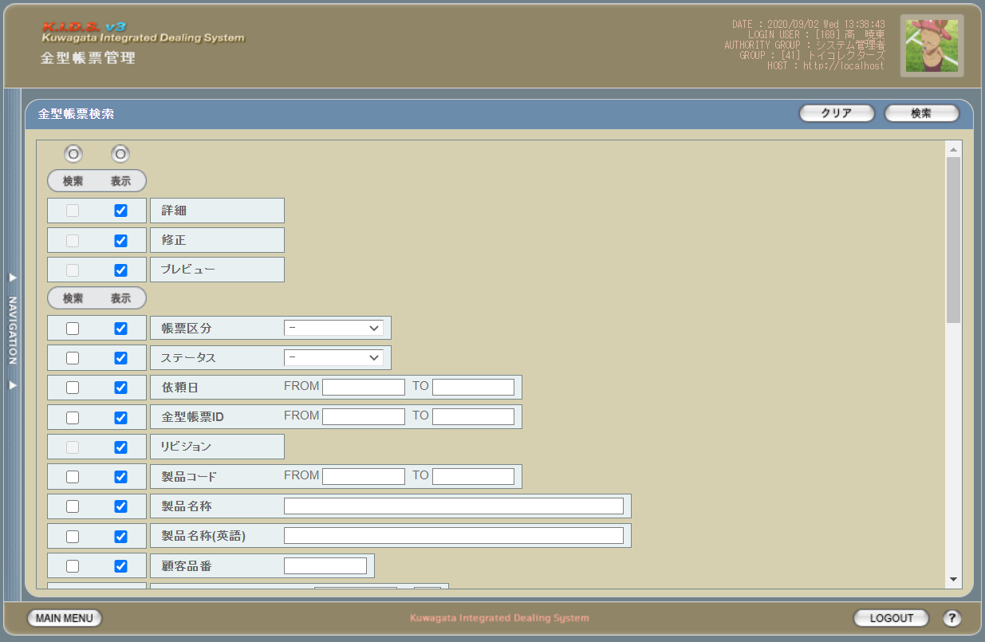

 | 「2」
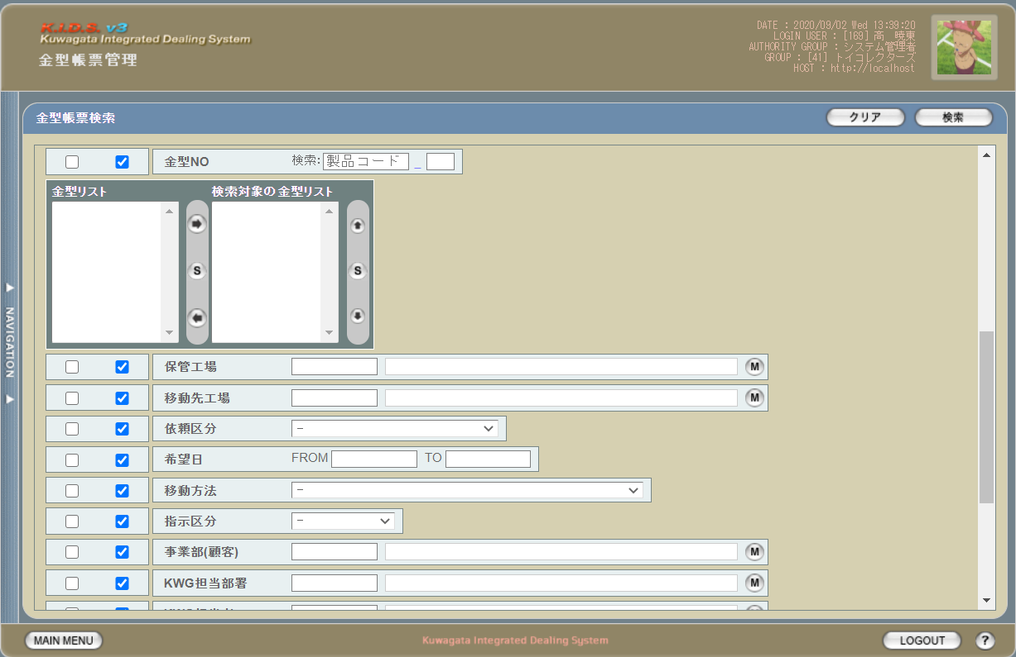

 | 「3」
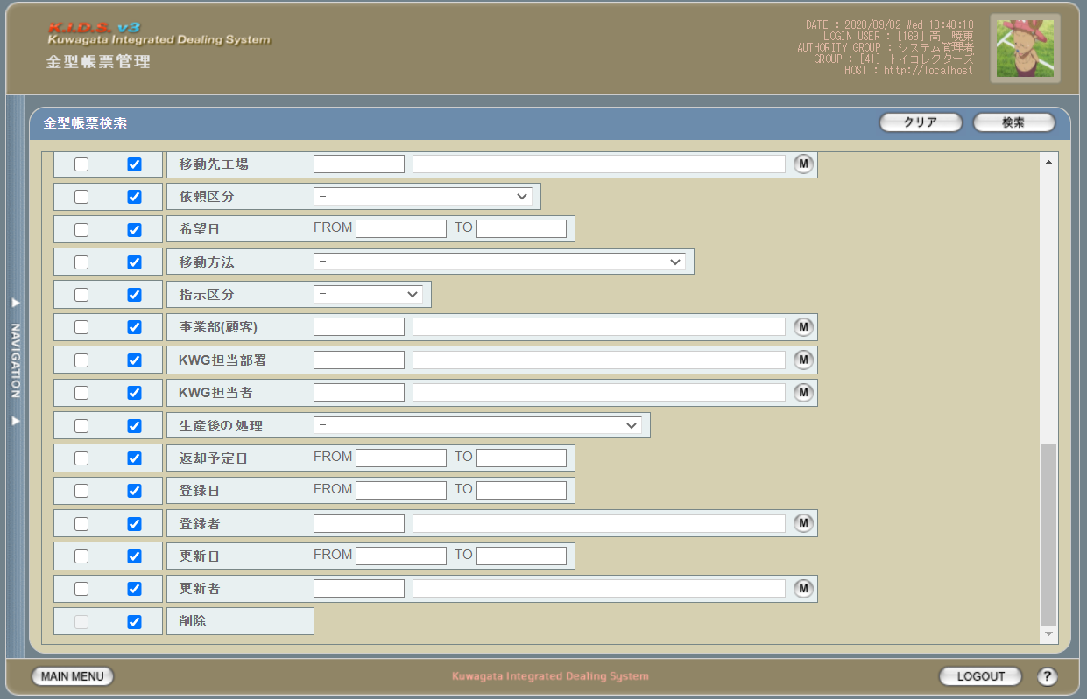

派生画面
1 | U-12-02-1 |  | 金型帳票検索（エラー） |  |  | 日付・製品コード等、入力値のフォーマットに制限がある項目においてバリデーションエラーが発生した場合に通知する画面。この画面は前画面(U-11-07)上に表示するJavaScript制御のアラートボックスである。

画面レイアウト

2 | U-12-02-2 |  | エラー画面 |  |  | 検索結果が多すぎる・DBアクセスエラー発生等、何らかの理由で検索が成功しなかったことを通知する画面。この画面は前画面(U-11-07)とは別ウィンドウで表示する。

画面レイアウト

項目定義
No. | 名称 |  |  | 部品 |  |  | I/O | 必須 | 形式 | 桁数 | 下限 | 上限 | 初期値
U-12-02 金型帳票検索画面
1 | クリア |  |  | ボタン |  |  | I | - | - | - | - | - | 固定値「クリア」
2 | 検索 |  |  | ボタン |  |  | I | - | - | - | - | - | 固定値「検索」
3 | 検索全項目切替 |  |  | ボタン |  |  | I | - | - | - | - | - | OFF
4 | 詳細（検索条件） |  |  | チェックボックス |  |  | O | - | 編集不可 | - | - | - | OFF
5 | 詳細（表示項目） |  |  | チェックボックス |  |  | I | - | - | - | - | - | ON
6 | 修正（検索条件） |  |  | チェックボックス |  |  | O | - | 編集不可 | - | - | - | OFF
7 | 修正（表示項目） |  |  | チェックボックス |  |  | I | - | - | - | - | - | ON
8 | プレビュー（検索条件） |  |  | チェックボックス |  |  | O | - | 編集不可 | - | - | - | OFF
9 | プレビュー（表示項目） |  |  | チェックボックス |  |  | I | - | - | - | - | - | ON
10 | 帳票区分（検索項目） |  |  | チェックボックス |  |  | I | - | - | - | - | - | OFF
11 | 帳票区分（表示項目） |  |  | チェックボックス |  |  | I | - | - | - | - | - | OFF
12 | ステータス（検索項目） |  |  | チェックボックス |  |  | I | - | - | - | - | - | OFF
13 | ステータス（表示項目） |  |  | チェックボックス |  |  | I | - | - | - | - | - | OFF
14 | 依頼日（検索項目） |  |  | チェックボックス |  |  | I | - | - | - | - | - | OFF
15 | 依頼日（表示項目） |  |  | チェックボックス |  |  | I | - | - | - | - | - | OFF
16 | 金型帳票ID（検索項目） |  |  | チェックボックス |  |  | I | - | - | - | - | - | OFF
17 | 金型帳票ID（表示項目） |  |  | チェックボックス |  |  | I | - | - | - | - | - | OFF
18 | リビジョン（検索項目） |  |  | チェックボックス |  |  | I | - | 編集不可 | - | - | - | OFF
19 | リビジョン（表示項目） |  |  | チェックボックス |  |  | I | - | - | - | - | - | OFF
20 | 製品コード（検索項目） |  |  | チェックボックス |  |  | I | - | - | - | - | - | OFF
21 | 製品コード（表示項目） |  |  | チェックボックス |  |  | I | - | - | - | - | - | OFF
22 | 製品名称（検索項目） |  |  | チェックボックス |  |  | I | - | - | - | - | - | OFF
23 | 製品名称（表示項目） |  |  | チェックボックス |  |  | I | - | - | - | - | - | OFF
...

金型帳票一覧
...
画面定義
 |  |  | 工程名 |  | 基本設計
 |  |  | ドキュメントID |  | KIDS0002
 |  |  | ドキュメント名 |  | 基本設計 画面設計書
書誌情報 |  |  | 画面ID |  | U-09-05
 |  |  | 画面の名称 |  | 帳票出力発注書一覧画面
 |  |  | 概要 |  | 帳票出力のため、発注書の検索結果一覧を表示する画面。この画面は前画面(「発注書検索」U-09-03)とは別ウィンドウで表示する。

URL |  | mr/search/result/searchMoldReport.php
画面レイアウト
新レイアウト

 | 「1」
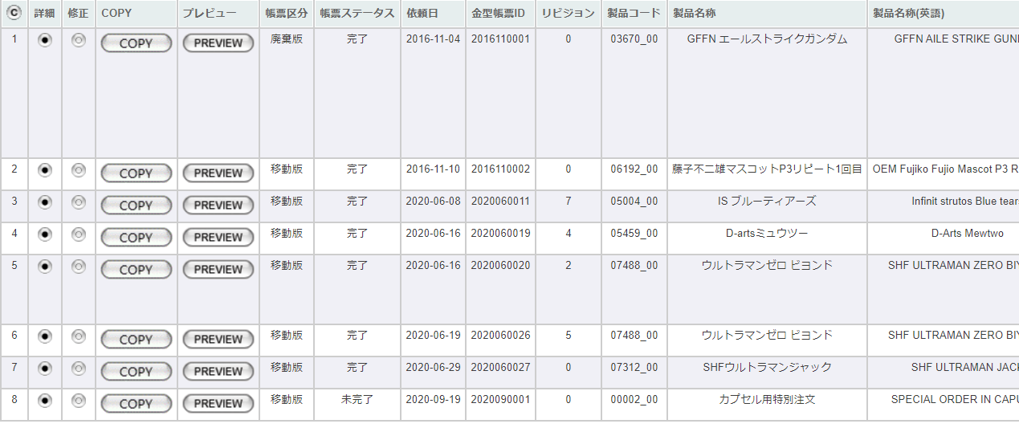

 | 「2」
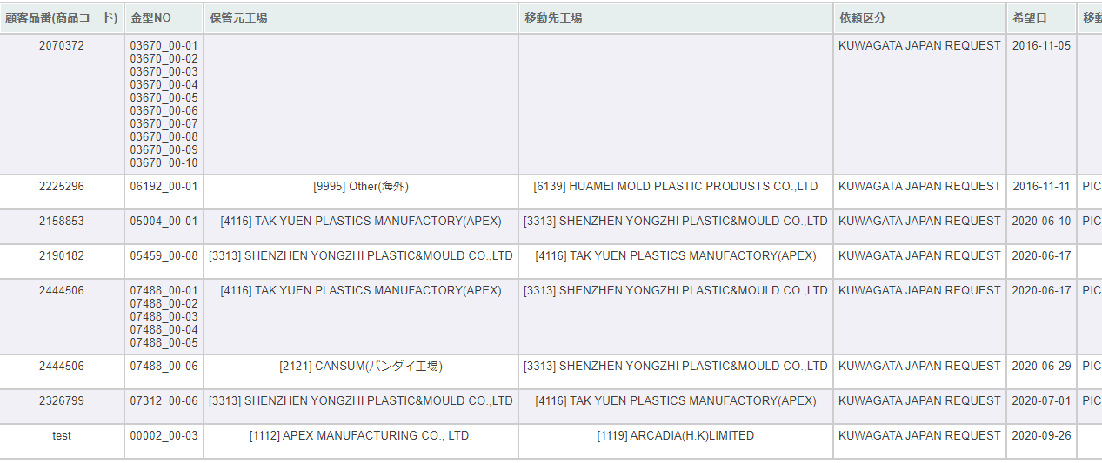

 | 「3」
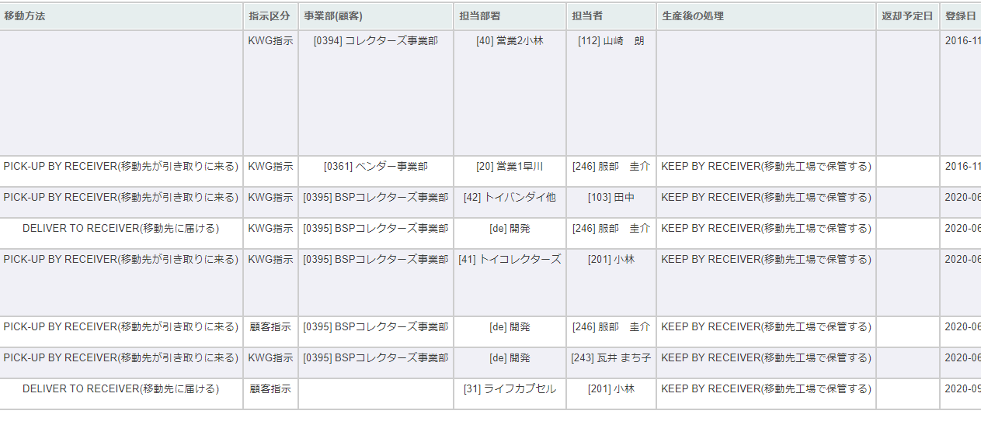

 | 「4」
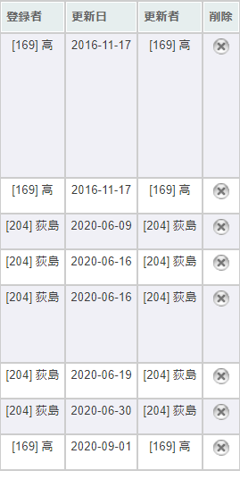

項目定義
No. | 名称 |  |  | 部品 |  | I/O | 必須
U-12-03 金型帳票一覧
1 | コピー |  |  | ボタン |  | I | -
2 | 詳細 |  |  | ボタン |  | I | -
3 | 修正 |  |  | ボタン |  | I | -
4 | COPY |  |  | ボタン |  | I | -
...

金型帳票詳細
...
画面定義
 |  |  | ドキュメントID |  | KIDS0002 |  |  |  |  |  |  | 更新者
 |  |  | ドキュメント名 |  | 基本設計 画面設計書 |  |  |  |  |  |  | 更新日付
書誌情報 |  |  | 画面ID |  | U-12-04
 |  |  | 画面の名称 |  | 金型帳票詳細
 |  |  | 概要 |  | 指定された金型帳票データの詳細を表示する。この画面は前画面(「金型帳票一覧」U-12-03)とは別にダイアログをポップアップで表示する。

URL |  | mr/detail/detailMoldReport.php
画面レイアウト

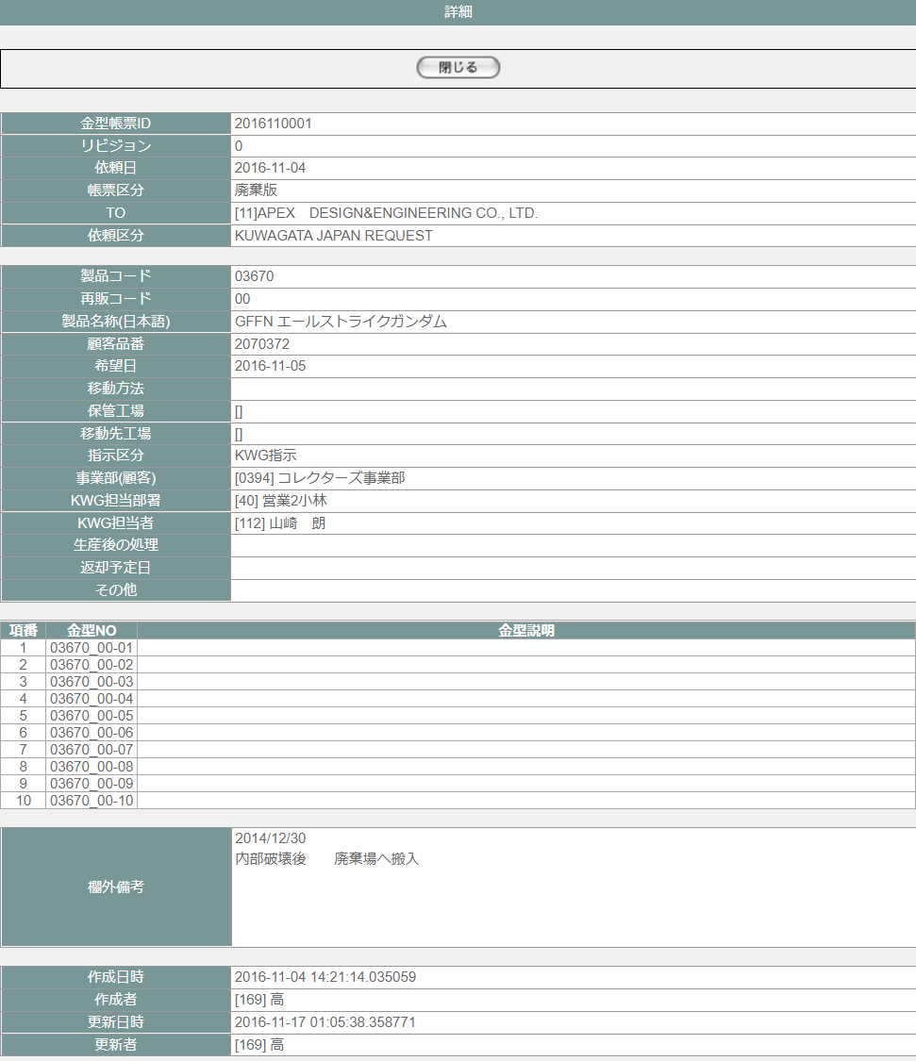

項目定義
No. | 名称 |  |  | 部品 |  | I/O | 必須 | 形式 | 桁数 | 下限 | 上限 | 初期値
U-12-04金型帳票詳細画面
ヘッダー部※POSTパラメータの金型帳票ID、リビジョン、バージョンで取得した金型帳票明細データを表示する
1 | 閉じる |  |  | ボタン |  | I | - | - |  |  |  | 「閉じる」固定
2 | 金型帳票ID |  |  | ラベル |  | O | - | - | - | - | - | m_moldreport.moldreportid
3 | リビジョン |  |  | ラベル |  | O | - | - | - | - | - | m_moldreport.revision
4 | 依頼日 |  |  | ラベル |  | O | - | yyyy-mm-dd | - | - | - | m_moldreport.requestdate
5 | 帳票区分 |  |  | ラベル |  | O | - | - | - | - | - | m_moldreport.reportcategory,m_businesscode.businesscodename='帳票区分'で取得したm_businesscode.description
...

金型帳票修正
...
画面定義
 |  |  | ドキュメント名 | 基本設計 画面設計書 |  |  |  |  |  | 更新日付
書誌情報 |  |  | 画面ID | U-12-05
 |  |  | 画面の名称 | 金型帳票修正
 |  |  | 概要 | 金型帳票一覧から指定された金型帳票データを修正する。 この画面は前画面(「金型帳票一覧」U-12-03)とは別にダイアログをポップアップで表示する。

URL |  | mr/regist/index.php
画面レイアウト

 | ヘッダー部
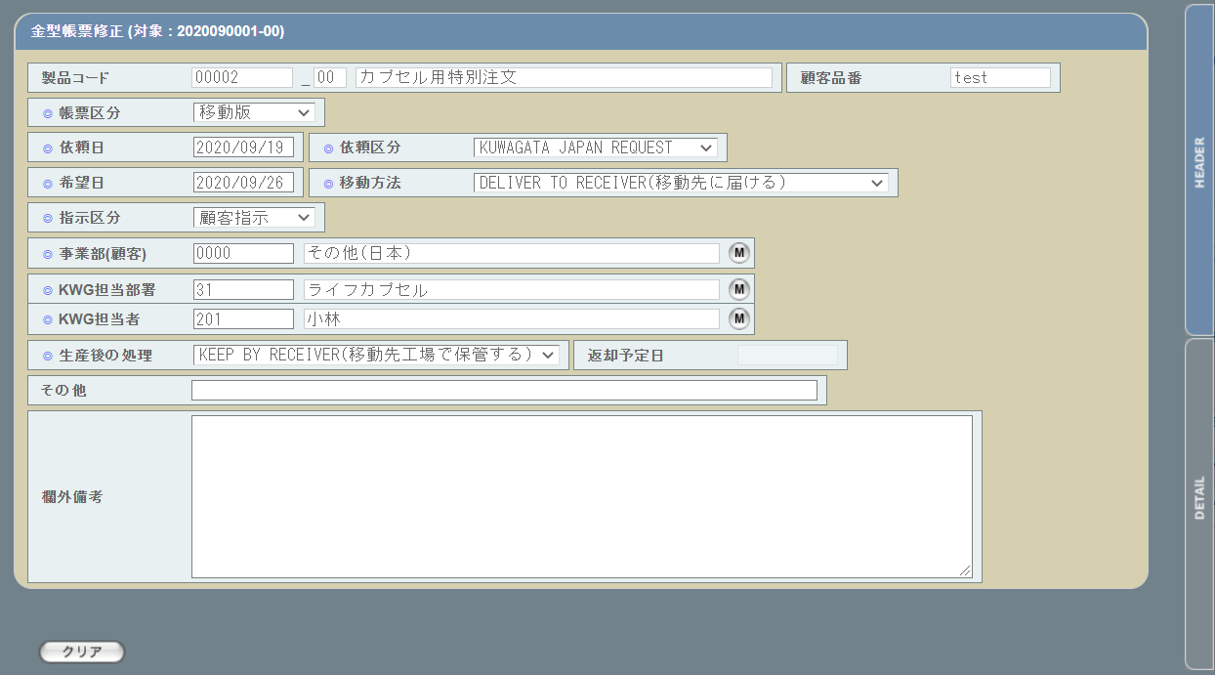

 | 明細部
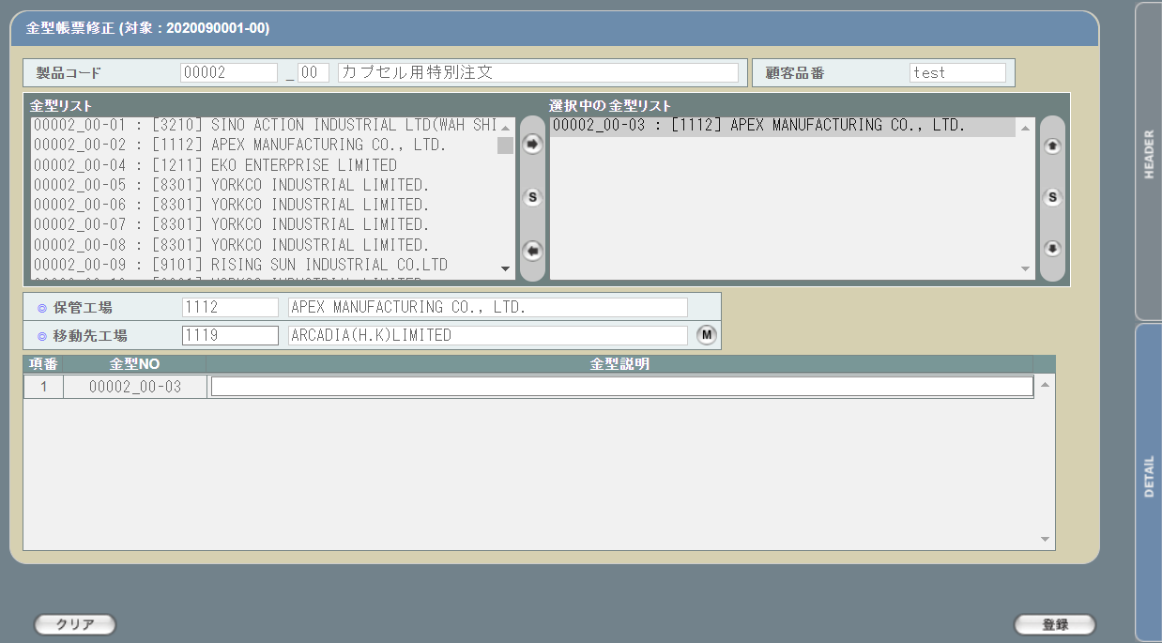

派生画面
 |  |  | 金型帳票修正（エラー） | 日付等入力値のフォーマットに制限がある項目においてバリデーションエラーが発生した場合に通知する画面。この画面は前画面(U-06-02)上に表示するJavaScript制御のアラートボックスである。

画面レイアウト
...
 |  |  | 登録エラー画面 | 金型帳票データの修正時にエラーが発生したことを通知する画面。前画面(U-12-05-1)と同ダイアログ上で遷移する。
画面レイアウト
...
1
...
2
...
 |  |  |  |  | 必須 | 形式 | 桁数 | 下限 | 上限
...
 |  |  |  |  | - | yyyymmnnnn_rr | - | - | -
...

金型帳票削除
...
画面定義
 |  |  | 工程名 | 基本設計 |  |  |  |  |  | バージョン |  | 0.6
 |  |  | ドキュメントID | KIDS0002 |  |  |  |  |  | 更新者
 |  |  | ドキュメント名 | 基本設計 画面設計書 |  |  |  |  |  | 更新日付
書誌情報 |  |  | 画面ID | U-12-06
 |  |  | 画面の名称 | 金型帳票削除
 |  |  | 概要 | 削除する金型帳票データを表示し、対象が正しいかの確認を促す画面。この画面は前画面(「金型帳票一覧」U-12-03)とは別にダイアログをポップアップで表示する。

URL |  | mr/delete/confirm/confirm-delete.php
画面レイアウト

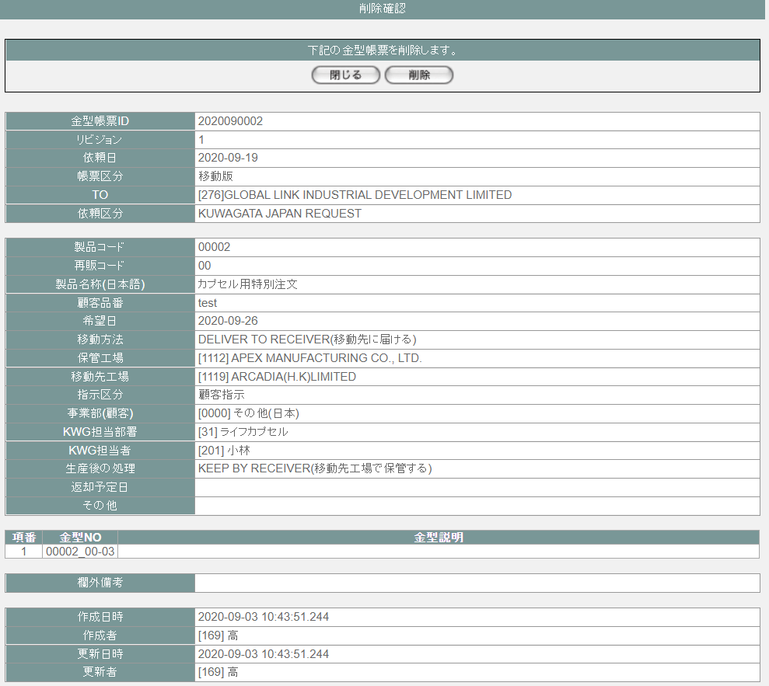

派生画面
1 | U-12-06-1 |  | 削除完了画面 | 金型帳票データの削除結果を通知する画面。削除完了画面から遷移する。

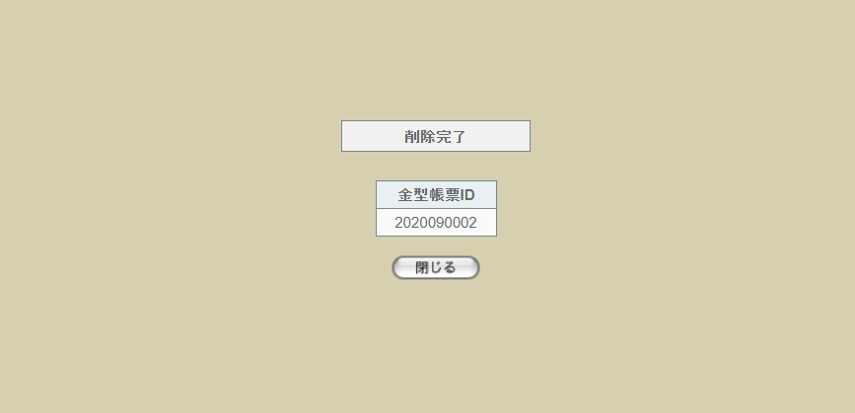
 |  |  |  |  |  |  |  |  |  | 画面要素
 |  |  |  |  |  |  |  |  |  | 1 | 「閉じる」ボタン
 |  |  |  |  |  |  |  |  |  |  | このダイアログを閉じて親画面金型帳票一覧画面【U-12-03】をリロードする。リロードしでも、一覧のソート順を維持する

 |  |  | 削除エラー画面 | 金型帳票データの削除時にエラーが発生したことを通知する画面。前画面(U-12-06-1)と同ダイアログ上で遷移する。
画面レイアウト

1
 |  |  |  |  |  |  |  |  |  | 画面要素
 |  |  |  |  |  |  |  |  |  | 1 | エラーメッセージ
 |  |  |  |  |  |  |  |  |  |  | エラーの内容が表示される。
...
2
...
 |  |  |  |  | 必須 | 形式 | 桁数 | 下限 | 上限
...
 |  |  |  |  | - | -
...

金型帳票プレビュー
...
画面定義
 |  |  | 工程名 |  | 基本設計 |  | バージョン | 0.6
 |  |  | ドキュメントID |  | KIDS0002 |  | 更新者
 |  |  | ドキュメント名 |  | 基本設計 画面設計書 |  | 更新日付
書誌情報 |  |  | 画面ID |  | U-12-07
 |  |  | 画面の名称 |  | 金型帳票プレビュー画面
 |  |  | 概要 |  | 金型帳票登録に登録された金型移動依頼書をプレビューする画面。 帳票イメージは、最大10行を適用する。 この画面は金型帳票登録完了画面、金型帳票修正完了画面または金型帳票一覧画面から別ウィンドウで表示される。

URL |  | mold/list/frameset.php(/mold/list/displayMoldReport.php)
画面レイアウト

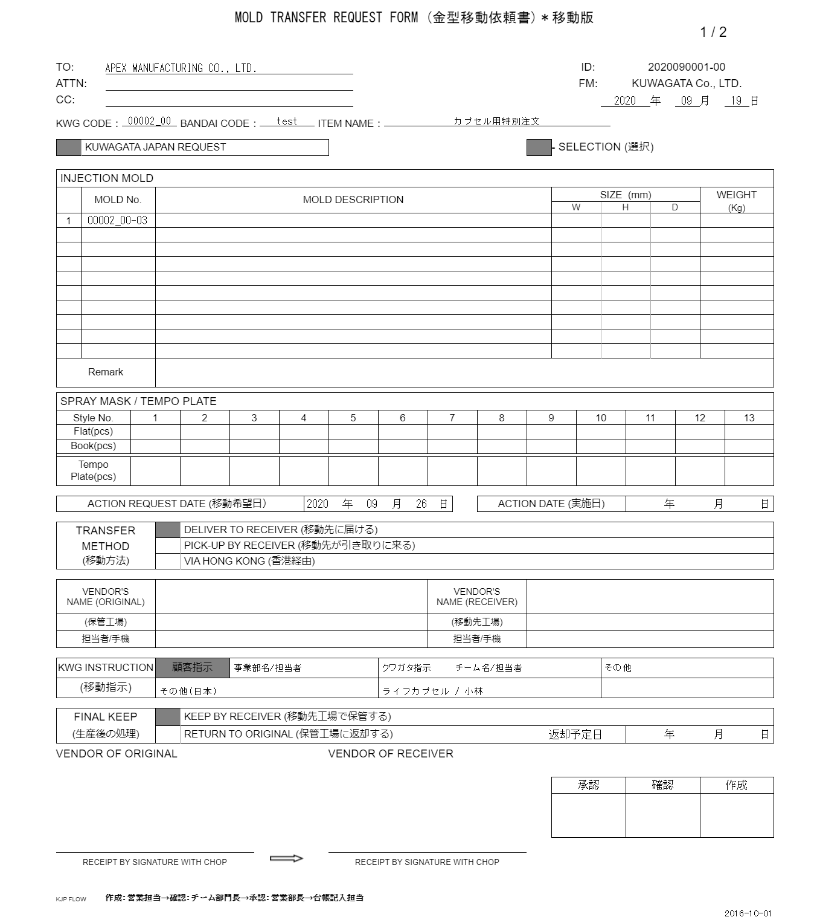
⑪
⑫
...
㉜
...
①
⑬
...
②
...
③
④
⑤
⑥
⑭
...
⑦
...
⑩
...
⑧
...
⑨
...
㉟
...
⑮
⑯
...
⑰
...
⑱
⑳
㉓

⑲
㉑
㉔
㉒
㉕

㉖
㉗
㉘
㉙
㉚

㉛
㉝

㉜

 | 見本番号 |  |  | 項目名 |  | 設定値
 | ① |  |  | TO |  | ※1
 | ② |  |  | ATTN |  | ※1
 | ③ |  |  | CC |  | ※1
 | ④ |  |  | KWG CODE |  | m_moldreport.productcode + "_" + m_moldreport.strrevisecode
...

